Кейс1-Исмаилова Нубар
Распределение цен нефти WTI
 | 61.09
 | 60.4
 | 59.12
 | 59.12
 | 61.67
 | 61.67
 | 61.66
 | 63.21
 | 63.43
 | 61.55
 | 61.55
 | 60.54
 | 60.54
 | 59.7
 | 61.33
 | 63.81
 | 66.08
 | 66.08
 | 65.03
 | 65.03
 | 64.02
 | 64.45
 | 66.02
 | 65.59
 | 65.59
 | 65.36
 | 65.36
 | 64.82
 | 64.55
 | 59.95
 | 61.43
 | 61.43
 | 61.48
 | 61.48
 | 57.75
 | 61.12
 | 58.47
 | 60.93
 | 60.93
 | 61.49
 | 61.49
 | 60.55
 | 59.19
 | 61.41
 | 61.41
 | 61.41
 | 58.73
 | 58.73
 | 59.34
 | 59.77
...
Ускорение изменения цены
 | -0.59
 | 1.28
 | 2.55
 | -2.55
 | -0.01
 | 1.56
 | -1.33
 | -2.1
 | 1.88
 | -1.01
 | 1.01
 | -0.84
 | 2.47
 | 0.85
 | -0.21
 | -2.27
 | -1.05
 | 1.05
 | -1.01
 | 1.44
 | 1.14
 | -2
 | 0.43
 | -0.23
 | 0.23
 | -0.54
 | 0.27
 | -4.33
 | 6.08
 | -1.48
 | 0.05
 | -0.05
 | -3.73
 | 7.1
 | -6.02
 | 5.11
 | -2.46
 | 0.56
 | -0.56
 | -0.94
 | -0.42
 | 3.58
 | -2.22
 | 0
 | -2.68
 | 2.68
 | 0.61
 | -0.18
 | -0.59
 | -0.16
...
Гистограмма
observation_date | Таймер | DCOILWTICO | DCOILWTICO | Уровень ряда | Абсолютное изменение ЦЕПНОЕ | Абсолютное изменение БАЗИСНОЕ | Ускорение | Темп роста ЦЕПНОЙ % | Темп роста БАЗИСНЫЙ % | Темп прироста ЦЕПНОЙ % | Темп прироста БАЗИСНЫЙ % |  |  |  |  |  |  |  | Номер периода | Уровень ряда | Абсолютное изменение | Ускорение | Темп роста к предыдущему % | Темп роста к начальному %
2021-02-17 | 1 | 61.09 | 61.09 | 61.09 |  |  |  |  | 100 |  | 0 |  |  |  |  |  |  |  | 1 | 61.09 |  |  |  | 100
2021-02-18 | 2 | 60.40 | 60.4 | 60.40 | -0.69 | -0.69 |  | 98.870518907 | 98.870518907 | -1.1294810935 | -1.1294810935 |  |  |  |  |  | Карман | Частота | 2 | 60.40 | -0.69 |  | 98.870518907 | 98.870518907
2021-02-19 | 3 | 59.12 | 59.12 | 59.12 | -1.28 | -1.97 | -0.59 | 97.880794702 | 96.775249632 | -2.119205298 | -3.2247503683 |  |  |  |  |  | 55.44 | 1 | 3 | 59.12 | -1.28 | -0.59 | 97.880794702 | 96.775249632
2021-02-20 | 4 | #N/A | 59.12 | 59.12 | 0 | -1.97 | 1.28 | 100 | 96.775249632 | 0 | -3.2247503683 |  |  |  |  |  | 57.063809524 | 10 | 4 | 59.12 | 0 | 1.28 | 100 | 96.775249632
2021-02-21 | 5 | #N/A | 61.67 | 61.67 | 2.55 | 0.58 | 2.55 | 104.31326116 | 100.94941889 | 4.3132611637 | 0.94941889016 |  |  |  |  |  | 58.687619048 | 31 | 5 | 61.67 | 2.55 | 2.55 | 104.31326116 | 100.94941889
2021-02-22 | 6 | 61.67 | 61.67 | 61.67 | 0 | 0.58 | -2.55 | 100 | 100.94941889 | 0 | 0.94941889016 |  |  |  |  |  | 60.311428571 | 60 | 6 | 61.67 | 0 | -2.55 | 100 | 100.94941889
2021-02-23 | 7 | 61.66 | 61.66 | 61.66 | -0.01 | 0.57 | -0.01 | 99.98378466 | 100.9330496 | -0.016215339711 | 0.93304959895 |  |  |  |  |  | 61.935238095 | 72 | 7 | 61.66 | -0.01 | -0.01 | 99.98378466 | 100.9330496
2021-02-24 | 8 | 63.21 | 63.21 | 63.21 | 1.55 | 2.12 | 1.56 | 102.51378527 | 103.47028974 | 2.5137852741 | 3.4702897365 |  |  |  |  |  | 63.559047619 | 79 | 8 | 63.21 | 1.55 | 1.56 | 102.51378527 | 103.47028974
2021-02-25 | 9 | 63.43 | 63.43 | 63.43 | 0.22 | 2.34 | -1.33 | 100.3480462 | 103.83041414 | 0.34804619522 | 3.8304141431 |  |  |  |  |  | 65.182857143 | 80 | 9 | 63.43 | 0.22 | -1.33 | 100.3480462 | 103.83041414
2021-02-26 | 10 | 61.55 | 61.55 | 61.55 | -1.88 | 0.46 | -2.1 | 97.03610279 | 100.7529874 | -2.9638972095 | 0.75298739565 |  |  |  |  |  | 66.806666667 | 69 | 10 | 61.55 | -1.88 | -2.1 | 97.03610279 | 100.7529874
2021-02-27 | 11 | #N/A | 61.55 | 61.55 | 0 | 0.46 | 1.88 | 100 | 100.7529874 | 0 | 0.75298739565 |  |  |  |  |  | 68.43047619 | 69 | 11 | 61.55 | 0 | 1.88 | 100 | 100.7529874
2021-02-28 | 12 | #N/A | 60.54 | 60.54 | -1.01 | -0.55 | -1.01 | 98.359057677 | 99.099688983 | -1.6409423233 | -0.90031101653 |  |  |  |  |  | 70.054285714 | 124 | 12 | 60.54 | -1.01 | -1.01 | 98.359057677 | 99.099688983
Динамика цены нефти WTI
2021-03-01 | 13 | 60.54 | 60.54 | 60.54 | 0 | -0.55 | 1.01 | 100 | 99.099688983 | 0 | -0.90031101653 |  |  |  |  |  | 71.678095238 | 121
2021-03-02 | 14 | 59.70 | 59.7 | 59.70 | -0.84 | -1.39 | -0.84 | 98.612487611 | 97.724668522 | -1.3875123885 | -2.2753314781 | АНАЛИЗ РЕЗУЛЬТАТОВ: | 1. Средний уровень цены нефти WTI составил 76,69$ |  |  |  | 73.301904762 | 128
2021-03-03 | 15 | 61.33 | 61.33 | 61.33 | 1.63 | 0.24 | 2.47 | 102.73031826 | 100.39286299 | 2.730318258 | 0.39286298903 |  | 2. Средний дневной прирост: 0,0008$ (практически стабильная цена) |  | УСКОРЕНИЕ/ЗАМЕДЛЕНИЕ: |  | 74.925714286 | 90
2021-03-04 | 16 | 63.81 | 63.81 | 63.81 | 2.48 | 2.72 | 0.85 | 104.04369803 | 104.45244721 | 4.0436980271 | 4.452447209 |  | 3. Средний темп роста: 100,0013% (незначительный рост) |  | Диапазон: от -25 до +15 |  | 76.54952381 | 97
2021-03-05 | 17 | 66.08 | 66.08 | 66.08 | 2.27 | 4.99 | -0.21 | 103.55743614 | 108.16827631 | 3.5574361385 | 8.1682763136 | 4. Диапазон изменений: | - Абсолютное изменение: от -1,88$ до +2,55$ |  | Среднее ускорение: около 0 |  | 78.173333333 | 84
2021-03-06 | 18 | #N/A | 66.08 | 66.08 | 0 | 4.99 | -2.27 | 100 | 108.16827631 | 0 | 8.1682763136 |  | - Темп роста цепной: от 97,04% до 104,31% |  | Пики волатильности: 2022 год (резкие скачки) |  | 79.797142857 | 113
2021-03-07 | 19 | #N/A | 65.03 | 65.03 | -1.05 | 3.94 | -1.05 | 98.411016949 | 106.44950074 | -1.5889830508 | 6.4495007366 | 5. Вывод: цена нефти демонстрирует высокую волатильность |  |  | ХАРАКТЕРИСТИКА: |  | 81.420952381 | 102
2021-03-08 | 20 | 65.03 | 65.03 | 65.03 | 0 | 3.94 | 1.05 | 100 | 106.44950074 | 0 | 6.4495007366 | АНАЛИЗ РАСПРЕДЕЛЕНИЯ: |  |  | - Частая смена знака (положительное ↔ отрицательное) |  | 83.044761905 | 73
2021-03-09 | 21 | 64.02 | 64.02 | 64.02 | -1.01 | 2.93 | -1.01 | 98.446870675 | 104.79620232 | -1.5531293249 | 4.7962023244 | Форма: Приближена к нормальному распределению |  |  | - 2022: экстремальная волатильность (пики до +15, -20) |  | 84.668571429 | 64
2021-03-10 | 22 | 64.45 | 64.45 | 64.45 | 0.43 | 3.36 | 1.44 | 100.6716651 | 105.50008185 | 0.67166510465 | 5.5000818465 | Центр: 60-80$ (наибольшая частота) |  |  | - 2023-2026: стабилизация (около 0) |  | 86.292380952 | 51
2021-03-11 | 23 | 66.02 | 66.02 | 66.02 | 1.57 | 4.93 | 1.14 | 102.4359969 | 108.07006057 | 2.4359968968 | 8.0700605664 | Разброс: от 55$ до 120$ |  |  | ВЫВОД: Процесс НЕСТАБИЛЬНЫЙ, |  | 87.916190476 | 45
2021-03-12 | 24 | 65.59 | 65.59 | 65.59 | -0.43 | 4.5 | -2 | 99.348682218 | 107.36618104 | -0.65131778249 | 7.3661810444 | Среднее: 76,69$ |  |  | но после 2022 года наблюдается успокоение рынка |  | 89.54 | 29
Темп роста цены к предыдущему дню
 | -1.1294810935
 | -2.119205298
 | 0
 | 4.3132611637
 | 0
 | -0.016215339711
 | 2.5137852741
 | 0.34804619522
 | -2.9638972095
 | 0
 | -1.6409423233
 | 0
 | -1.3875123885
 | 2.730318258
 | 4.0436980271
 | 3.5574361385
 | 0
 | -1.5889830508
 | 0
 | -1.5531293249
 | 0.67166510465
 | 2.4359968968
 | -0.65131778249
 | 0
 | -0.35066321086
 | 0
 | -0.82619339045
 | -0.41653810552
 | -7.1262587142
 | 2.4687239366
 | 0
 | 0.081393455966
 | 0
 | -6.067013663
 | 5.8354978355
 | -4.3357329843
 | 4.2072857876
 | 0
 | 0.91908747743
 | 0
 | -1.5287038543
 | -2.2460776218
 | 3.750633553
 | 0
 | 0
 | -4.3641100798
 | 0
 | 1.0386514558
 | 0.72463768116
 | -0.26769282249
...
2021-03-13 | 25 | #N/A | 65.59 | 65.59 | 0 | 4.5 | 0.43 | 100 | 107.36618104 | 0 | 7.3661810444 | Вывод: Цены сконцентрированы вокруг 60-80$, присутствуют выбросы выше 100$ (кризисные периоды) |  |  |  |  | 91.163809524 | 19
Абсолютные изменения цены (по дням)
 | -0.69
 | -1.28
 | 0
 | 2.55
 | 0
 | -0.01
 | 1.55
 | 0.22
 | -1.88
 | 0
 | -1.01
 | 0
 | -0.84
 | 1.63
 | 2.48
 | 2.27
 | 0
 | -1.05
 | 0
 | -1.01
 | 0.43
 | 1.57
 | -0.43
 | 0
 | -0.23
 | 0
 | -0.54
 | -0.27
 | -4.6
 | 1.48
 | 0
 | 0.05
 | 0
 | -3.73
 | 3.37
 | -2.65
 | 2.46
 | 0
 | 0.56
 | 0
 | -0.94
 | -1.36
 | 2.22
 | 0
 | 0
 | -2.68
 | 0
 | 0.61
 | 0.43
 | -0.16
...
2021-03-14 | 26 | #N/A | 65.36 | 65.36 | -0.23 | 4.27 | -0.23 | 99.649336789 | 106.98968735 | -0.35066321086 | 6.9896873465 |  |  |  |  |  | 92.787619048 | 31
2021-03-15 | 27 | 65.36 | 65.36 | 65.36 | 0 | 4.27 | 0.23 | 100 | 106.98968735 | 0 | 6.9896873465 |  |  |  |  |  | 94.411428571 | 20
2021-03-16 | 28 | 64.82 | 64.82 | 64.82 | -0.54 | 3.73 | -0.54 | 99.17380661 | 106.10574562 | -0.82619339045 | 6.1057456212 |  |  |  |  |  | 96.035238095 | 7
Абсолютные изменения цены
 | -0.69
 | -1.28
 | 0
 | 2.55
 | 0
 | -0.01
 | 1.55
 | 0.22
 | -1.88
 | 0
 | -1.01
2021-03-17 | 29 | 64.55 | 64.55 | 64.55 | -0.27 | 3.46 | 0.27 | 99.583461894 | 105.66377476 | -0.41653810552 | 5.6637747586 |  |  |  |  |  | 97.659047619 | 12
2021-03-18 | 30 | 59.95 | 59.95 | 59.95 | -4.6 | -1.14 | -4.33 | 92.873741286 | 98.133900802 | -7.1262587142 | -1.8660991979 |  |  |  |  |  | 99.282857143 | 10
2021-03-19 | 31 | 61.43 | 61.43 | 61.43 | 1.48 | 0.34 | 6.08 | 102.46872394 | 100.5565559 | 2.4687239366 | 0.55655590113 |  |  |  |  |  | 100.90666667 | 13
2021-03-20 | 32 | #N/A | 61.43 | 61.43 | 0 | 0.34 | -1.48 | 100 | 100.5565559 | 0 | 0.55655590113 |  |  |  |  |  | 102.53047619 | 8
2021-03-21 | 33 | #N/A | 61.48 | 61.48 | 0.05 | 0.39 | 0.05 | 100.08139346 | 100.63840236 | 0.081393455966 | 0.63840235718 |  |  |  |  |  | 104.15428571 | 14
2021-03-22 | 34 | 61.48 | 61.48 | 61.48 | 0 | 0.39 | -0.05 | 100 | 100.63840236 | 0 | 0.63840235718 |  |  |  |  |  | 105.77809524 | 15
2021-03-23 | 35 | 57.75 | 57.75 | 57.75 | -3.73 | -3.34 | -3.73 | 93.932986337 | 94.532656736 | -6.067013663 | -5.467343264 |  |  |  |  |  | 107.40190476 | 11
2021-03-24 | 36 | 61.12 | 61.12 | 61.12 | 3.37 | 0.03 | 7.1 | 105.83549784 | 100.04910787 | 5.8354978355 | 0.049107873629 |  |  |  |  |  | 109.02571429 | 10
2021-03-25 | 37 | 58.47 | 58.47 | 58.47 | -2.65 | -2.62 | -6.02 | 95.664267016 | 95.711245703 | -4.3357329843 | -4.2887542969 |  |  |  |  |  | 110.64952381 | 18
2021-03-26 | 38 | 60.93 | 60.93 | 60.93 | 2.46 | -0.16 | 5.11 | 104.20728579 | 99.738091341 | 4.2072857876 | -0.26190865936 |  |  |  |  |  | 112.27333333 | 8
2021-03-27 | 39 | #N/A | 60.93 | 60.93 | 0 | -0.16 | -2.46 | 100 | 99.738091341 | 0 | -0.26190865936 |  |  |  |  |  | 113.89714286 | 6
2021-03-28 | 40 | #N/A | 61.49 | 61.49 | 0.56 | 0.4 | 0.56 | 100.91908748 | 100.65477165 | 0.91908747743 | 0.65477164839 |  |  |  | ЕЖЕДНЕВНЫЙ ТЕМП РОСТА: |  | 115.52095238 | 11
2021-03-29 | 41 | 61.49 | 61.49 | 61.49 | 0 | 0.4 | -0.56 | 100 | 100.65477165 | 0 | 0.65477164839 |  |  |  | Средний темп: 100,0013% (незначительный рост) |  | 117.1447619 | 6
2021-03-30 | 42 | 60.55 | 60.55 | 60.55 | -0.94 | -0.54 | -0.94 | 98.471296146 | 99.116058275 | -1.5287038543 | -0.88394172532 |  |  |  | Диапазон: от 97,04% до 104,31% |  | 118.76857143 | 3
2021-03-31 | 43 | 59.19 | 59.19 | 59.19 | -1.36 | -1.9 | -0.42 | 97.753922378 | 96.88983467 | -2.2460776218 | -3.1101653298 |  |  |  | Большинство значений: около 100% |  | 120.39238095 | 6
Ускорение изменения цены
 | -0.59
 | 1.28
 | 2.55
 | -2.55
 | -0.01
 | 1.56
 | -1.33
 | -2.1
 | 1.88
 | -1.01
2021-04-01 | 44 | 61.41 | 61.41 | 61.41 | 2.22 | 0.32 | 3.58 | 103.75063355 | 100.52381732 | 3.750633553 | 0.52381731871 |  |  |  | ИНТЕРПРЕТАЦИЯ: |  | 122.01619048 | 6
2021-04-02 | 45 | 0.00 | 61.41 | 61.41 | 0 | 0.32 | -2.22 | 100 | 100.52381732 | 0 | 0.52381731871 |  |  |  | - Значения >100%: цена росла |  | Еще | 1
2021-04-03 | 46 | #N/A | 61.41 | 61.41 | 0 | 0.32 | 0 | 100 | 100.52381732 | 0 | 0.52381731871 |  |  |  | - Значения <100%: цена падала
2021-04-04 | 47 | #N/A | 58.73 | 58.73 | -2.68 | -2.36 | -2.68 | 95.63588992 | 96.136847275 | -4.3641100798 | -3.8631527255 |  |  |  | - Пики 2022: до 200% (резкие скачки)
2021-04-05 | 48 | 58.73 | 58.73 | 58.73 | 0 | -2.36 | 2.68 | 100 | 96.136847275 | 0 | -3.8631527255 |  |  |  | ВЫВОД: В среднем цена ПРАКТИЧЕСКИ НЕ МЕНЯЛАСЬ, но присутствовали периоды экстремальной волатильности (2022 год)
Уровень ряда
2021-02-17 | 61.09
2021-02-18 | 60.40
2021-02-19 | 59.12
2021-02-20 | 59.12
2021-02-21 | 61.67
2021-02-22 | 61.67
2021-02-23 | 61.66
2021-02-24 | 63.21
2021-02-25 | 63.43
2021-02-26 | 61.55
2021-02-27 | 61.55
2021-02-28 | 60.54
2021-03-01 | 60.54
2021-03-02 | 59.70
2021-03-03 | 61.33
2021-03-04 | 63.81
2021-03-05 | 66.08
2021-03-06 | 66.08
2021-03-07 | 65.03
2021-03-08 | 65.03
2021-03-09 | 64.02
2021-03-10 | 64.45
2021-03-11 | 66.02
2021-03-12 | 65.59
2021-03-13 | 65.59
2021-03-14 | 65.36
2021-03-15 | 65.36
2021-03-16 | 64.82
2021-03-17 | 64.55
2021-03-18 | 59.95
2021-03-19 | 61.43
2021-03-20 | 61.43
2021-03-21 | 61.48
2021-03-22 | 61.48
2021-03-23 | 57.75
2021-03-24 | 61.12
2021-03-25 | 58.47
2021-03-26 | 60.93
2021-03-27 | 60.93
2021-03-28 | 61.49
2021-03-29 | 61.49
2021-03-30 | 60.55
2021-03-31 | 59.19
2021-04-01 | 61.41
2021-04-02 | 61.41
2021-04-03 | 61.41
2021-04-04 | 58.73
2021-04-05 | 58.73
2021-04-06 | 59.34
2021-04-07 | 59.77
...
2021-04-06 | 49 | 59.34 | 59.34 | 59.34 | 0.61 | -1.75 | 0.61 | 101.03865146 | 97.135374038 | 1.0386514558 | -2.8646259617 | ЕЖЕДНЕВНЫЕ ИЗМЕНЕНИЯ:
2021-04-07 | 50 | 59.77 | 59.77 | 59.77 | 0.43 | -1.32 | -0.18 | 100.72463768 | 97.83925356 | 0.72463768116 | -2.1607464397 | Диапазон: от -15$ до +5$ (видны выбросы!)
2021-04-08 | 51 | 59.61 | 59.61 | 59.61 | -0.16 | -1.48 | -0.59 | 99.732307178 | 97.577344901 | -0.26769282249 | -2.422655099 | Большинство значений: около 0 (от -2$ до +2$)
2021-04-09 | 52 | 59.29 | 59.29 | 59.29 | -0.32 | -1.8 | -0.16 | 99.463177319 | 97.053527582 | -0.53682268076 | -2.9464724177 | Среднее изменение: 0,0008$
2021-04-10 | 53 | #N/A | 59.29 | 59.29 | 0 | -1.8 | 0.32 | 100 | 97.053527582 | 0 | -2.9464724177
2021-04-11 | 54 | #N/A | 59.7 | 59.70 | 0.41 | -1.39 | 0.41 | 100.69151628 | 97.724668522 | 0.69151627593 | -2.2753314781 | ВЫСОКАЯ ВОЛАТИЛЬНОСТЬ:
2021-04-12 | 55 | 59.70 | 59.7 | 59.70 | 0 | -1.39 | -0.41 | 100 | 97.724668522 | 0 | -2.2753314781 | - Есть дни с резкими скачками (пики до +5$)
2021-04-13 | 56 | 60.20 | 60.2 | 60.20 | 0.5 | -0.89 | 0.5 | 100.83752094 | 98.543133082 | 0.83752093802 | -1.4568669177 | - Есть дни с обвалами (до -15$)
2021-04-14 | 57 | 63.15 | 63.15 | 63.15 | 2.95 | 2.06 | 2.45 | 104.90033223 | 103.37207399 | 4.9003322259 | 3.3720739892 | - Большинство дней: стабильные (около 0)
Темп роста цены (к предыдущему периоду)
 |  | 100%
 |  | 100
 | 98.870518907 | 100
 | 97.880794702 | 100
 | 100 | 100
 | 104.31326116 | 100
 | 100 | 100
 | 99.98378466 | 100
 | 102.51378527 | 100
 | 100.3480462 | 100
 | 97.03610279 | 100
 | 100 | 100
 | 98.359057677 | 100
2021-04-15 | 58 | 63.42 | 63.42 | 63.42 | 0.27 | 2.33 | -2.68 | 100.42755344 | 103.81404485 | 0.42755344418 | 3.8140448519 | ВЫВОД: Рынок НЕСТАБИЛЬНЫЙ,
2021-04-16 | 59 | 63.16 | 63.16 | 63.16 | -0.26 | 2.07 | -0.53 | 99.590034689 | 103.38844328 | -0.40996531063 | 3.3884432804 | частые резкие колебания
Темп роста цены (к начальному периоду)
 | 100
 | 98.870518907
 | 96.775249632
 | 96.775249632
 | 100.94941889
 | 100.94941889
 | 100.9330496
 | 103.47028974
 | 103.83041414
 | 100.7529874
 | 100.7529874
 | 99.099688983
 | 99.099688983
 | 97.724668522
 | 100.39286299
 | 104.45244721
 | 108.16827631
 | 108.16827631
 | 106.44950074
 | 106.44950074
 | 104.79620232
 | 105.50008185
 | 108.07006057
 | 107.36618104
 | 107.36618104
 | 106.98968735
 | 106.98968735
 | 106.10574562
 | 105.66377476
 | 98.133900802
 | 100.5565559
 | 100.5565559
 | 100.63840236
 | 100.63840236
 | 94.532656736
 | 100.04910787
 | 95.711245703
 | 99.738091341
 | 99.738091341
 | 100.65477165
 | 100.65477165
 | 99.116058275
 | 96.88983467
 | 100.52381732
 | 100.52381732
 | 100.52381732
 | 96.136847275
 | 96.136847275
 | 97.135374038
 | 97.83925356
...
2021-04-17 | 60 | #N/A | 63.16 | 63.16 | 0 | 2.07 | 0.26 | 100 | 103.38844328 | 0 | 3.3884432804
2021-04-18 | 61 | #N/A | 63.33 | 63.33 | 0.17 | 2.24 | 0.17 | 100.26915769 | 103.66672123 | 0.26915769474 | 3.666721231
2021-04-19 | 62 | 63.33 | 63.33 | 63.33 | 0 | 2.24 | -0.17 | 100 | 103.66672123 | 0 | 3.666721231
2021-04-20 | 63 | 62.61 | 62.61 | 62.61 | -0.72 | 1.52 | -0.72 | 98.863098058 | 102.48813226 | -1.1369019422 | 2.4881322639
2021-04-21 | 64 | 61.34 | 61.34 | 61.34 | -1.27 | 0.25 | -0.55 | 97.971570037 | 100.40923228 | -2.0284299633 | 0.40923228024 |  |  |  | ДИНАМИКА ЦЕНЫ:
2021-04-22 | 65 | 61.45 | 61.45 | 61.45 | 0.11 | 0.36 | 1.38 | 100.17932833 | 100.58929448 | 0.17932833388 | 0.58929448355 |  |  |  | Начальная цена (17.02.2021): 61,09$
2021-04-23 | 66 | 62.18 | 62.18 | 62.18 | 0.73 | 1.09 | 0.62 | 101.18795769 | 101.78425274 | 1.1879576892 | 1.7842527419 |  |  |  | Конечная цена: около 60$
2021-04-24 | 67 | #N/A | 62.18 | 62.18 | 0 | 1.09 | -0.73 | 100 | 101.78425274 | 0 | 1.7842527419 |  |  |  | Максимум: около 120$ (2022 год)
2021-04-25 | 68 | #N/A | 62.02 | 62.02 | -0.16 | 0.93 | -0.16 | 99.742682535 | 101.52234408 | -0.25731746542 | 1.5223440825 |  |  |  | Минимум: около 57$ (март 2021)
2021-04-26 | 69 | 62.02 | 62.02 | 62.02 | 0 | 0.93 | 0.16 | 100 | 101.52234408 | 0 | 1.5223440825 |  |  |  | Наблюдается ВОЛАТИЛЬНОСТЬ:
2021-04-27 | 70 | 63.03 | 63.03 | 63.03 | 1.01 | 1.94 | 1.01 | 101.62850693 | 103.17564249 | 1.6285069332 | 3.1756424947 |  |  |  | - 2021: рост с 61$ до 80$
2021-04-28 | 71 | 63.81 | 63.81 | 63.81 | 0.78 | 2.72 | -0.23 | 101.23750595 | 104.45244721 | 1.2375059495 | 4.452447209 |  |  |  | - 2022: резкий скачок до 120$ (кризис)
2021-04-29 | 72 | 65.00 | 65 | 65.00 | 1.19 | 3.91 | 0.41 | 101.86491146 | 106.40039286 | 1.8649114559 | 6.400392863 |  |  |  | - 2023-2024: снижение до 60-70$
2021-04-30 | 73 | 63.50 | 63.5 | 63.50 | -1.5 | 2.41 | -2.69 | 97.692307692 | 103.94499918 | -2.3076923077 | 3.9449991815 |  |  |  | - 2025-2026: стабилизация около 60$
2021-05-01 | 74 | #N/A | 63.5 | 63.50 | 0 | 2.41 | 1.5 | 100 | 103.94499918 | 0 | 3.9449991815 |  |  |  | ОБЩИЙ ТРЕНД: Незначительное снижение
2021-05-02 | 75 | #N/A | 64.46 | 64.46 | 0.96 | 3.37 | 0.96 | 101.51181102 | 105.51645114 | 1.5118110236 | 5.5164511377 |  |  |  | Средний дневной прирост: 0,0008$ (практически 0)
2021-05-03 | 76 | 64.46 | 64.46 | 64.46 | 0 | 3.37 | -0.96 | 100 | 105.51645114 | 0 | 5.5164511377 | ОБЩИЙ ТЕМП РОСТА (к 17.02.2021):
2021-05-04 | 77 | 65.72 | 65.72 | 65.72 | 1.26 | 4.63 | 1.26 | 101.95470059 | 107.57898183 | 1.9547005895 | 7.5789818301 | Начало периода: 100%
2021-05-05 | 78 | 65.63 | 65.63 | 65.63 | -0.09 | 4.54 | -1.35 | 99.863055386 | 107.43165821 | -0.13694461351 | 7.4316582092 | Конец периода: около 98-100%
2021-05-06 | 79 | 64.73 | 64.73 | 64.73 | -0.9 | 3.64 | -0.81 | 98.62867591 | 105.958422 | -1.3713240896 | 5.9584220003 | Максимум: около 200% (2022 год)
2021-05-07 | 80 | 64.96 | 64.96 | 64.96 | 0.23 | 3.87 | 1.13 | 100.35532211 | 106.3349157 | 0.35532210721 | 6.3349156982 | Минимум: около 95% (март 2021)
2021-05-08 | 81 | #N/A | 64.96 | 64.96 | 0 | 3.87 | -0.23 | 100 | 106.3349157 | 0 | 6.3349156982 | ОБЩАЯ ДИНАМИКА:
2021-05-09 | 82 | #N/A | 64.92 | 64.92 | -0.04 | 3.83 | -0.04 | 99.938423645 | 106.26943853 | -0.06157635468 | 6.2694385333 | - 2021: рост до 130%
2021-05-10 | 83 | 64.92 | 64.92 | 64.92 | 0 | 3.83 | 0.04 | 100 | 106.26943853 | 0 | 6.2694385333 | - 2022: взлёт до 200% (кризис)
2021-05-11 | 84 | 65.31 | 65.31 | 65.31 | 0.39 | 4.22 | 0.39 | 100.60073937 | 106.90784089 | 0.60073937153 | 6.9078408905 | - 2023-2026: снижение до 100%
2021-05-12 | 85 | 65.96 | 65.96 | 65.96 | 0.65 | 4.87 | 0.26 | 100.99525341 | 107.97184482 | 0.99525340683 | 7.9718448191
2021-05-13 | 86 | 63.82 | 63.82 | 63.82 | -2.14 | 2.73 | -2.79 | 96.75560946 | 104.4688165 | -3.2443905397 | 4.4688165002 | ВЫВОД: За весь период цена ПРАКТИЧЕСКИ ВЕРНУЛАСЬ к исходному уровню, пройдя через цикл роста-падения
2021-05-14 | 87 | 65.32 | 65.32 | 65.32 | 1.5 | 4.23 | 3.64 | 102.35036039 | 106.92421018 | 2.3503603886 | 6.9242101817
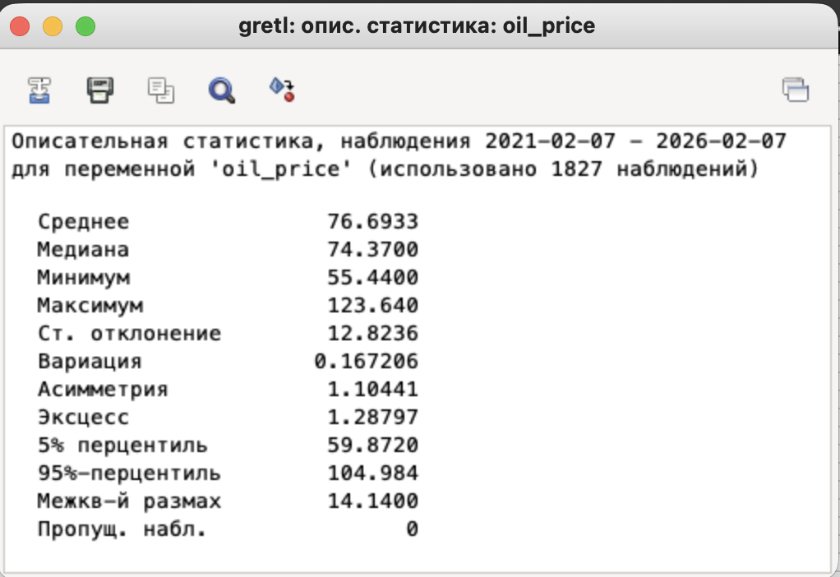
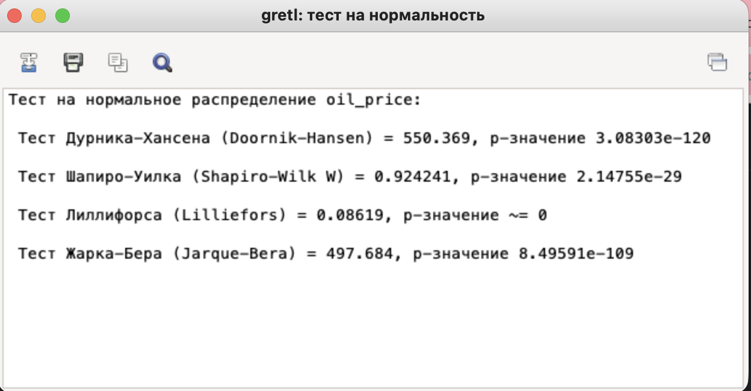
2021-05-15 | 88 | #N/A | 65.32 | 65.32 | 0 | 4.23 | -1.5 | 100 | 106.92421018 | 0 | 6.9242101817
2021-05-16 | 89 | #N/A | 66.24 | 66.24 | 0.92 | 5.15 | 0.92 | 101.4084507 | 108.43018497 | 1.4084507042 | 8.430184973
2021-05-17 | 90 | 66.24 | 66.24 | 66.24 | 0 | 5.15 | -0.92 | 100 | 108.43018497 | 0 | 8.430184973 |  |  |  |  | Все p-значения КРАЙНЕ МАЛЫ (практически 0)
2021-05-18 | 91 | 65.49 | 65.49 | 65.49 | -0.75 | 4.4 | -0.75 | 98.867753623 | 107.20248813 | -1.1322463768 | 7.2024881323 |  |  |  |  | ОТВЕРГАЕМ гипотезу о нормальности
2021-05-19 | 92 | 63.28 | 63.28 | 63.28 | -2.21 | 2.19 | -1.46 | 96.625438998 | 103.58487477 | -3.3745610017 | 3.5848747749 |  |  |  |  | Распределение НЕ ЯВЛЯЕТСЯ нормальным
2021-05-20 | 93 | 61.95 | 61.95 | 61.95 | -1.33 | 0.86 | 0.88 | 97.898230088 | 101.40775904 | -2.1017699115 | 1.407759044
2021-05-21 | 94 | 63.61 | 63.61 | 63.61 | 1.66 | 2.52 | 2.99 | 102.67958031 | 104.12506138 | 2.6795803067 | 4.1250613848
2021-05-22 | 95 | #N/A | 63.61 | 63.61 | 0 | 2.52 | -1.66 | 100 | 104.12506138 | 0 | 4.1250613848
2021-05-23 | 96 | #N/A | 66.13 | 66.13 | 2.52 | 5.04 | 2.52 | 103.96164125 | 108.25012277 | 3.9616412514 | 8.2501227697
2021-05-24 | 97 | 66.13 | 66.13 | 66.13 | 0 | 5.04 | -2.52 | 100 | 108.25012277 | 0 | 8.2501227697
2021-05-25 | 98 | 66.27 | 66.27 | 66.27 | 0.14 | 5.18 | 0.14 | 100.21170422 | 108.47929285 | 0.21170421896 | 8.4792928466
2021-05-26 | 99 | 66.41 | 66.41 | 66.41 | 0.14 | 5.32 | 0 | 100.21125698 | 108.70846292 | 0.21125697903 | 8.7084629236
2021-05-27 | 100 | 66.87 | 66.87 | 66.87 | 0.46 | 5.78 | 0.32 | 100.69266677 | 109.46145032 | 0.69266676705 | 9.4614503192
2021-05-28 | 101 | 66.31 | 66.31 | 66.31 | -0.56 | 5.22 | -1.02 | 99.16255421 | 108.54477001 | -0.83744579034 | 8.5447700115
2021-05-29 | 102 | #N/A | 66.31 | 66.31 | 0 | 5.22 | 0.56 | 100 | 108.54477001 | 0 | 8.5447700115
2021-05-30 | 103 | #N/A | 66.31 | 66.31 | 0 | 5.22 | 0 | 100 | 108.54477001 | 0 | 8.5447700115
2021-05-31 | 104 | 0.00 | 67.8 | 67.80 | 1.49 | 6.71 | 1.49 | 102.24702157 | 110.9837944 | 2.2470215654 | 10.983794402
2021-06-01 | 105 | 67.80 | 67.8 | 67.80 | 0 | 6.71 | -1.49 | 100 | 110.9837944 | 0 | 10.983794402
2021-06-02 | 106 | 68.79 | 68.79 | 68.79 | 0.99 | 7.7 | 0.99 | 101.46017699 | 112.60435423 | 1.4601769912 | 12.604354231
2021-06-03 | 107 | 68.81 | 68.81 | 68.81 | 0.02 | 7.72 | -0.97 | 100.02907399 | 112.63709281 | 0.029073993313 | 12.637092814
2021-06-04 | 108 | 69.57 | 69.57 | 69.57 | 0.76 | 8.48 | 0.74 | 101.10449063 | 113.88115895 | 1.1044906264 | 13.881158946
2021-06-05 | 109 | #N/A | 69.57 | 69.57 | 0 | 8.48 | -0.76 | 100 | 113.88115895 | 0 | 13.881158946
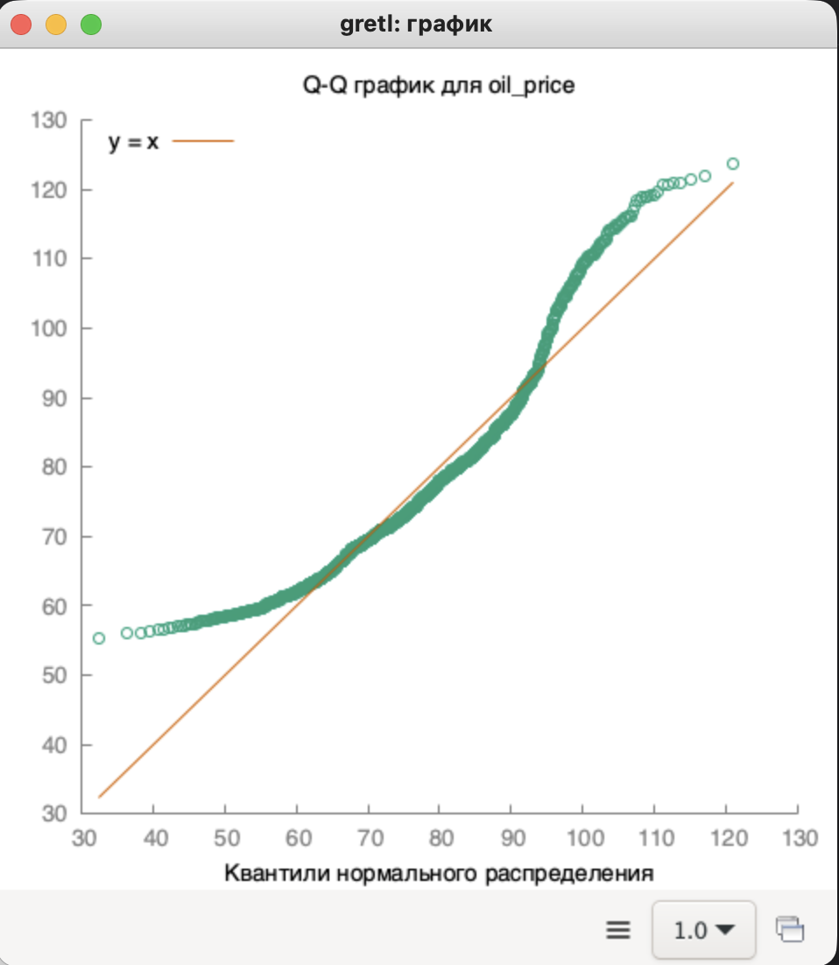
2021-06-06 | 110 | #N/A | 69.21 | 69.21 | -0.36 | 8.12 | -0.36 | 99.482535576 | 113.29186446 | -0.51746442432 | 13.291864462
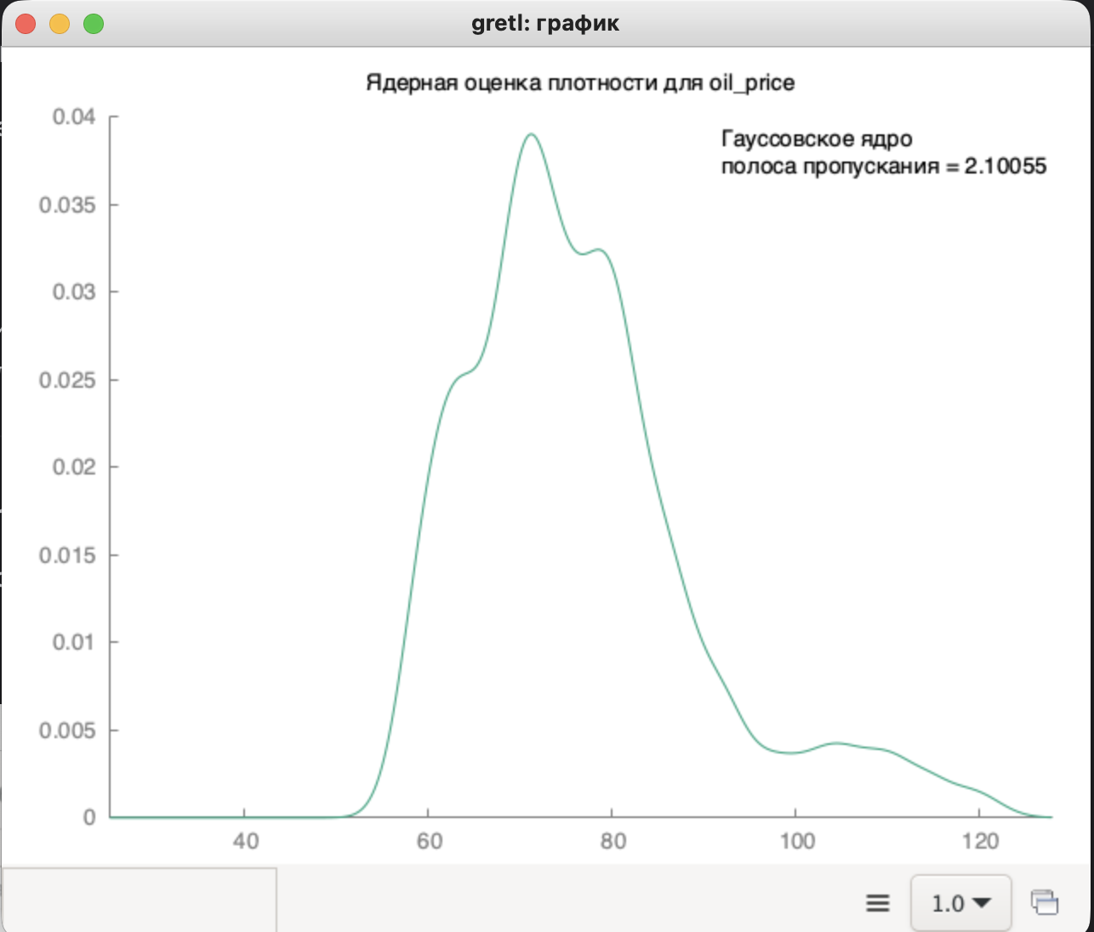
2021-06-07 | 111 | 69.21 | 69.21 | 69.21 | 0 | 8.12 | 0.36 | 100 | 113.29186446 | 0 | 13.291864462
2021-06-08 | 112 | 70.11 | 70.11 | 70.11 | 0.9 | 9.02 | 0.9 | 101.30039012 | 114.76510067 | 1.300390117 | 14.765100671
2021-06-09 | 113 | 69.90 | 69.9 | 69.90 | -0.21 | 8.81 | -1.11 | 99.700470689 | 114.42134556 | -0.29952931108 | 14.421345556
2021-06-10 | 114 | 70.34 | 70.34 | 70.34 | 0.44 | 9.25 | 0.65 | 100.62947067 | 115.14159437 | 0.62947067239 | 15.141594369
2021-06-11 | 115 | 71.00 | 71 | 71.00 | 0.66 | 9.91 | 0.22 | 100.93829969 | 116.22196759 | 0.93829968723 | 16.221967589
2021-06-12 | 116 | #N/A | 71 | 71.00 | 0 | 9.91 | -0.66 | 100 | 116.22196759 | 0 | 16.221967589
2021-06-13 | 117 | #N/A | 70.94 | 70.94 | -0.06 | 9.85 | -0.06 | 99.915492958 | 116.12375184 | -0.084507042254 | 16.123751842
2021-06-14 | 118 | 70.94 | 70.94 | 70.94 | 0 | 9.85 | 0.06 | 100 | 116.12375184 | 0 | 16.123751842
2021-06-15 | 119 | 72.06 | 72.06 | 72.06 | 1.12 | 10.97 | 1.12 | 101.57879899 | 117.95711246 | 1.5787989851 | 17.957112457
2021-06-16 | 120 | 72.03 | 72.03 | 72.03 | -0.03 | 10.94 | -1.15 | 99.958368027 | 117.90800458 | -0.041631973356 | 17.908004583
2021-06-17 | 121 | 71.06 | 71.06 | 71.06 | -0.97 | 9.97 | -0.94 | 98.653338887 | 116.32018334 | -1.3466611134 | 16.320183336
2021-06-18 | 122 | 71.64 | 71.64 | 71.64 | 0.58 | 10.55 | 1.55 | 100.81621165 | 117.26960223 | 0.81621165212 | 17.269602226
2021-06-19 | 123 | #N/A | 71.64 | 71.64 | 0 | 10.55 | -0.58 | 100 | 117.26960223 | 0 | 17.269602226
2021-06-20 | 124 | #N/A | 73.64 | 73.64 | 2 | 12.55 | 2 | 102.79173646 | 120.54346047 | 2.7917364601 | 20.543460468
2021-06-21 | 125 | 73.64 | 73.64 | 73.64 | 0 | 12.55 | -2 | 100 | 120.54346047 | 0 | 20.543460468
2021-06-22 | 126 | 73.15 | 73.15 | 73.15 | -0.49 | 12.06 | -0.49 | 99.33460076 | 119.7413652 | -0.66539923954 | 19.741365199
2021-06-23 | 127 | 73.11 | 73.11 | 73.11 | -0.04 | 12.02 | 0.45 | 99.94531784 | 119.67588803 | -0.054682159945 | 19.675888034
2021-06-24 | 128 | 73.31 | 73.31 | 73.31 | 0.2 | 12.22 | 0.24 | 100.27356039 | 120.00327386 | 0.27356038846 | 20.003273858
2021-06-25 | 129 | 74.21 | 74.21 | 74.21 | 0.9 | 13.12 | 0.7 | 101.22766335 | 121.47651007 | 1.2276633474 | 21.476510067
2021-06-26 | 130 | #N/A | 74.21 | 74.21 | 0 | 13.12 | -0.9 | 100 | 121.47651007 | 0 | 21.476510067
2021-06-27 | 131 | #N/A | 72.98 | 72.98 | -1.23 | 11.89 | -1.23 | 98.342541436 | 119.46308725 | -1.6574585635 | 19.463087248
2021-06-28 | 132 | 72.98 | 72.98 | 72.98 | 0 | 11.89 | 1.23 | 100 | 119.46308725 | 0 | 19.463087248
2021-06-29 | 133 | 73.14 | 73.14 | 73.14 | 0.16 | 12.05 | 0.16 | 100.21923815 | 119.72499591 | 0.21923814744 | 19.724995908
2021-06-30 | 134 | 73.52 | 73.52 | 73.52 | 0.38 | 12.43 | 0.22 | 100.51955154 | 120.34702897 | 0.51955154498 | 20.347028974
2021-07-01 | 135 | 75.33 | 75.33 | 75.33 | 1.81 | 14.24 | 1.43 | 102.46191513 | 123.30987068 | 2.4619151251 | 23.309870683
2021-07-02 | 136 | 75.37 | 75.37 | 75.37 | 0.04 | 14.28 | -1.77 | 100.05309969 | 123.37534785 | 0.053099694677 | 23.375347847
2021-07-03 | 137 | #N/A | 75.37 | 75.37 | 0 | 14.28 | -0.04 | 100 | 123.37534785 | 0 | 23.375347847
2021-07-04 | 138 | #N/A | 75.37 | 75.37 | 0 | 14.28 | 0 | 100 | 123.37534785 | 0 | 23.375347847
2021-07-05 | 139 | 0.00 | 73.62 | 73.62 | -1.75 | 12.53 | -1.75 | 97.678121268 | 120.51072189 | -2.3218787316 | 20.510721886
2021-07-06 | 140 | 73.62 | 73.62 | 73.62 | 0 | 12.53 | 1.75 | 100 | 120.51072189 | 0 | 20.510721886
2021-07-07 | 141 | 72.22 | 72.22 | 72.22 | -1.4 | 11.13 | -1.4 | 98.098342842 | 118.21902112 | -1.9016571584 | 18.219021116
2021-07-08 | 142 | 72.98 | 72.98 | 72.98 | 0.76 | 11.89 | 2.16 | 101.05234007 | 119.46308725 | 1.052340072 | 19.463087248
2021-07-09 | 143 | 74.56 | 74.56 | 74.56 | 1.58 | 13.47 | 0.82 | 102.16497671 | 122.04943526 | 2.1649767059 | 22.049435259
2021-07-10 | 144 | #N/A | 74.56 | 74.56 | 0 | 13.47 | -1.58 | 100 | 122.04943526 | 0 | 22.049435259
2021-07-11 | 145 | #N/A | 74.21 | 74.21 | -0.35 | 13.12 | -0.35 | 99.530579399 | 121.47651007 | -0.46942060086 | 21.476510067 | АНАЛИЗ ГИСТОГРАММЫ ПЛОТНОСТИ:
2021-07-12 | 146 | 74.21 | 74.21 | 74.21 | 0 | 13.12 | 0.35 | 100 | 121.47651007 | 0 | 21.476510067 | Пик плотности: около 70-75$ (мода) |  | Наблюдения ОТКЛОНЯЮТСЯ от прямой y=x
2021-07-13 | 147 | 75.24 | 75.24 | 75.24 | 1.03 | 14.15 | 1.03 | 101.38795311 | 123.16254706 | 1.3879531061 | 23.162547062 | Распределение СКОШЕНО вправо |  | Отклонения в ПРАВОМ хвосте (сверху)
2021-07-14 | 148 | 73.06 | 73.06 | 73.06 | -2.18 | 11.97 | -3.21 | 97.102604997 | 119.59404158 | -2.8973950027 | 19.594041578 | Присутствует длинный правый хвост (до 123$) |  | Отклонения в ЛЕВОМ хвосте (снизу)
2021-07-15 | 149 | 71.67 | 71.67 | 71.67 | -1.39 | 10.58 | 0.79 | 98.097454147 | 117.3187101 | -1.9025458527 | 17.3187101 | Левый хвост короче (до 55$) |  | S-образная форма кривой
2021-07-16 | 150 | 71.76 | 71.76 | 71.76 | 0.09 | 10.67 | 1.48 | 100.12557555 | 117.46603372 | 0.12557555463 | 17.466033721 | Подтверждается ПРАВОСТОРОННЯЯ асимметрия
2021-07-17 | 151 | #N/A | 71.76 | 71.76 | 0 | 10.67 | -0.09 | 100 | 117.46603372 | 0 | 17.466033721 | Цены чаще находятся в диапазоне 60-80$ |  | Подтверждается НЕ НОРМАЛЬНОСТЬ распределения
2021-07-18 | 152 | #N/A | 66.45 | 66.45 | -5.31 | 5.36 | -5.31 | 92.600334448 | 108.77394009 | -7.3996655518 | 8.7739400884 | Но возможны экстремальные скачки до 120$+ |  | Присутствуют ТЯЖЕЛЫЕ ХВОСТЫ
2021-07-19 | 153 | 66.45 | 66.45 | 66.45 | 0 | 5.36 | 5.31 | 100 | 108.77394009 | 0 | 8.7739400884 |  |  | Больше экстремальных значений чем в нормальном распределении
2021-07-20 | 154 | 67.32 | 67.32 | 67.32 | 0.87 | 6.23 | 0.87 | 101.30925508 | 110.19806842 | 1.309255079 | 10.198068424
2021-07-21 | 155 | 70.26 | 70.26 | 70.26 | 2.94 | 9.17 | 2.07 | 104.36720143 | 115.01064004 | 4.367201426 | 15.010640039
2021-07-22 | 156 | 72.15 | 72.15 | 72.15 | 1.89 | 11.06 | -1.05 | 102.69000854 | 118.10443608 | 2.6900085397 | 18.104436078
2021-07-23 | 157 | 72.24 | 72.24 | 72.24 | 0.09 | 11.15 | -1.8 | 100.12474012 | 118.2517597 | 0.12474012474 | 18.251759699
2021-07-24 | 158 | #N/A | 72.24 | 72.24 | 0 | 11.15 | -0.09 | 100 | 118.2517597 | 0 | 18.251759699
2021-07-25 | 159 | #N/A | 72.15 | 72.15 | -0.09 | 11.06 | -0.09 | 99.875415282 | 118.10443608 | -0.12458471761 | 18.104436078
2021-07-26 | 160 | 72.15 | 72.15 | 72.15 | 0 | 11.06 | 0.09 | 100 | 118.10443608 | 0 | 18.104436078
2021-07-27 | 161 | 71.68 | 71.68 | 71.68 | -0.47 | 10.59 | -0.47 | 99.348579349 | 117.33507939 | -0.65142065142 | 17.335079391
2021-07-28 | 162 | 72.37 | 72.37 | 72.37 | 0.69 | 11.28 | 1.16 | 100.96261161 | 118.46456048 | 0.96261160714 | 18.464560485
2021-07-29 | 163 | 73.62 | 73.62 | 73.62 | 1.25 | 12.53 | 0.56 | 101.72723504 | 120.51072189 | 1.7272350421 | 20.510721886
2021-07-30 | 164 | 73.93 | 73.93 | 73.93 | 0.31 | 12.84 | -0.94 | 100.42108123 | 121.01816991 | 0.42108122793 | 21.018169913
2021-07-31 | 165 | #N/A | 73.93 | 73.93 | 0 | 12.84 | -0.31 | 100 | 121.01816991 | 0 | 21.018169913
2021-08-01 | 166 | #N/A | 71.31 | 71.31 | -2.62 | 10.22 | -2.62 | 96.456107128 | 116.72941562 | -3.5438928716 | 16.729415616
2021-08-02 | 167 | 71.31 | 71.31 | 71.31 | 0 | 10.22 | 2.62 | 100 | 116.72941562 | 0 | 16.729415616
2021-08-03 | 168 | 70.64 | 70.64 | 70.64 | -0.67 | 9.55 | -0.67 | 99.060440331 | 115.63267311 | -0.93955966905 | 15.632673105
2021-08-04 | 169 | 68.19 | 68.19 | 68.19 | -2.45 | 7.1 | -1.78 | 96.531710079 | 111.62219676 | -3.4682899207 | 11.622196759
2021-08-05 | 170 | 69.10 | 69.1 | 69.10 | 0.91 | 8.01 | 3.36 | 101.33450653 | 113.11180226 | 1.3345065259 | 13.111802259
2021-08-06 | 171 | 68.26 | 68.26 | 68.26 | -0.84 | 7.17 | -1.75 | 98.784370478 | 111.7367818 | -1.2156295224 | 11.736781797
2021-08-07 | 172 | #N/A | 68.26 | 68.26 | 0 | 7.17 | 0.84 | 100 | 111.7367818 | 0 | 11.736781797
2021-08-08 | 173 | #N/A | 66.56 | 66.56 | -1.7 | 5.47 | -1.7 | 97.509522414 | 108.95400229 | -2.4904775857 | 8.9540022917
2021-08-09 | 174 | 66.56 | 66.56 | 66.56 | 0 | 5.47 | 1.7 | 100 | 108.95400229 | 0 | 8.9540022917
2021-08-10 | 175 | 68.33 | 68.33 | 68.33 | 1.77 | 7.24 | 1.77 | 102.65925481 | 111.85136684 | 2.6592548077 | 11.851366836
2021-08-11 | 176 | 69.30 | 69.3 | 69.30 | 0.97 | 8.21 | -0.8 | 101.41958144 | 113.43918808 | 1.419581443 | 13.439188083
2021-08-12 | 177 | 69.12 | 69.12 | 69.12 | -0.18 | 8.03 | -1.15 | 99.74025974 | 113.14454084 | -0.25974025974 | 13.144540841
2021-08-13 | 178 | 68.36 | 68.36 | 68.36 | -0.76 | 7.27 | -0.58 | 98.900462963 | 111.90047471 | -1.099537037 | 11.900474709
2021-08-14 | 179 | #N/A | 68.36 | 68.36 | 0 | 7.27 | 0.76 | 100 | 111.90047471 | 0 | 11.900474709
2021-08-15 | 180 | #N/A | 67.44 | 67.44 | -0.92 | 6.35 | -0.92 | 98.654183733 | 110.39449992 | -1.3458162668 | 10.394499918
2021-08-16 | 181 | 67.44 | 67.44 | 67.44 | 0 | 6.35 | 0.92 | 100 | 110.39449992 | 0 | 10.394499918
2021-08-17 | 182 | 66.50 | 66.5 | 66.50 | -0.94 | 5.41 | -0.94 | 98.606168446 | 108.85578654 | -1.393831554 | 8.8557865444
2021-08-18 | 183 | 65.36 | 65.36 | 65.36 | -1.14 | 4.27 | -0.2 | 98.285714286 | 106.98968735 | -1.7142857143 | 6.9896873465
2021-08-19 | 184 | 63.69 | 63.69 | 63.69 | -1.67 | 2.6 | -0.53 | 97.444920441 | 104.25601571 | -2.5550795594 | 4.2560157145
2021-08-20 | 185 | 62.25 | 62.25 | 62.25 | -1.44 | 1.16 | 0.23 | 97.739048516 | 101.89883778 | -2.2609514837 | 1.8988377803
2021-08-21 | 186 | #N/A | 62.25 | 62.25 | 0 | 1.16 | 1.44 | 100 | 101.89883778 | 0 | 1.8988377803
2021-08-22 | 187 | #N/A | 65.65 | 65.65 | 3.4 | 4.56 | 3.4 | 105.46184739 | 107.46439679 | 5.4618473896 | 7.4643967916
2021-08-23 | 188 | 65.65 | 65.65 | 65.65 | 0 | 4.56 | -3.4 | 100 | 107.46439679 | 0 | 7.4643967916
2021-08-24 | 189 | 67.50 | 67.5 | 67.50 | 1.85 | 6.41 | 1.85 | 102.81797411 | 110.49271567 | 2.8179741051 | 10.492715665
2021-08-25 | 190 | 68.54 | 68.54 | 68.54 | 1.04 | 7.45 | -0.81 | 101.54074074 | 112.19512195 | 1.5407407407 | 12.195121951
2021-08-26 | 191 | 67.42 | 67.42 | 67.42 | -1.12 | 6.33 | -2.16 | 98.365917712 | 110.36176134 | -1.6340822877 | 10.361761336
2021-08-27 | 192 | 68.84 | 68.84 | 68.84 | 1.42 | 7.75 | 2.54 | 102.10619994 | 112.68620069 | 2.1061999407 | 12.686200688
2021-08-28 | 193 | #N/A | 68.84 | 68.84 | 0 | 7.75 | -1.42 | 100 | 112.68620069 | 0 | 12.686200688
2021-08-29 | 194 | #N/A | 69.28 | 69.28 | 0.44 | 8.19 | 0.44 | 100.63916328 | 113.4064495 | 0.63916327716 | 13.406449501
2021-08-30 | 195 | 69.28 | 69.28 | 69.28 | 0 | 8.19 | -0.44 | 100 | 113.4064495 | 0 | 13.406449501
2021-08-31 | 196 | 68.43 | 68.43 | 68.43 | -0.85 | 7.34 | -0.85 | 98.773094688 | 112.01505975 | -1.2269053118 | 12.015059748
2021-09-01 | 197 | 68.63 | 68.63 | 68.63 | 0.2 | 7.54 | 1.05 | 100.29226947 | 112.34244557 | 0.29226947245 | 12.342445572
2021-09-02 | 198 | 70.07 | 70.07 | 70.07 | 1.44 | 8.98 | 1.24 | 102.09820778 | 114.69962351 | 2.0982077809 | 14.699623506
2021-09-03 | 199 | 69.34 | 69.34 | 69.34 | -0.73 | 8.25 | -2.17 | 98.958184672 | 113.50466525 | -1.0418153275 | 13.504665248
2021-09-04 | 200 | #N/A | 69.34 | 69.34 | 0 | 8.25 | 0.73 | 100 | 113.50466525 | 0 | 13.504665248
2021-09-05 | 201 | #N/A | 68.49 | 68.49 | -0.85 | 7.4 | -0.85 | 98.774156331 | 112.1132755 | -1.2258436689 | 12.113275495
2021-09-06 | 202 | 0.00 | 68.49 | 68.49 | 0 | 7.4 | 0.85 | 100 | 112.1132755 | 0 | 12.113275495
2021-09-07 | 203 | 68.49 | 68.49 | 68.49 | 0 | 7.4 | 0 | 100 | 112.1132755 | 0 | 12.113275495
2021-09-08 | 204 | 69.36 | 69.36 | 69.36 | 0.87 | 8.27 | 0.87 | 101.27025843 | 113.53740383 | 1.2702584319 | 13.53740383
2021-09-09 | 205 | 68.26 | 68.26 | 68.26 | -1.1 | 7.17 | -1.97 | 98.414071511 | 111.7367818 | -1.585928489 | 11.736781797
2021-09-10 | 206 | 69.82 | 69.82 | 69.82 | 1.56 | 8.73 | 2.66 | 102.28537943 | 114.29039123 | 2.2853794316 | 14.290391226
2021-09-11 | 207 | #N/A | 69.82 | 69.82 | 0 | 8.73 | -1.56 | 100 | 114.29039123 | 0 | 14.290391226
2021-09-12 | 208 | #N/A | 70.54 | 70.54 | 0.72 | 9.45 | 0.72 | 101.03122315 | 115.46898019 | 1.0312231452 | 15.468980193
2021-09-13 | 209 | 70.54 | 70.54 | 70.54 | 0 | 9.45 | -0.72 | 100 | 115.46898019 | 0 | 15.468980193
2021-09-14 | 210 | 70.53 | 70.53 | 70.53 | -0.01 | 9.44 | -0.01 | 99.985823646 | 115.4526109 | -0.014176353842 | 15.452610902
2021-09-15 | 211 | 72.59 | 72.59 | 72.59 | 2.06 | 11.5 | 2.07 | 102.92074295 | 118.82468489 | 2.9207429463 | 18.824684891
2021-09-16 | 212 | 72.69 | 72.69 | 72.69 | 0.1 | 11.6 | -1.96 | 100.13776002 | 118.9883778 | 0.13776002204 | 18.988377803
2021-09-17 | 213 | 72.09 | 72.09 | 72.09 | -0.6 | 11 | -0.7 | 99.174576971 | 118.00622033 | -0.8254230293 | 18.006220331
2021-09-18 | 214 | #N/A | 72.09 | 72.09 | 0 | 11 | 0.6 | 100 | 118.00622033 | 0 | 18.006220331
2021-09-19 | 215 | #N/A | 70.41 | 70.41 | -1.68 | 9.32 | -1.68 | 97.669579692 | 115.25617941 | -2.3304203079 | 15.256179407
2021-09-20 | 216 | 70.41 | 70.41 | 70.41 | 0 | 9.32 | 1.68 | 100 | 115.25617941 | 0 | 15.256179407
2021-09-21 | 217 | 70.51 | 70.51 | 70.51 | 0.1 | 9.42 | 0.1 | 100.14202528 | 115.41987232 | 0.1420252805 | 15.41987232
2021-09-22 | 218 | 72.37 | 72.37 | 72.37 | 1.86 | 11.28 | 1.76 | 102.6379237 | 118.46456048 | 2.6379236988 | 18.464560485
2021-09-23 | 219 | 73.43 | 73.43 | 73.43 | 1.06 | 12.34 | -0.8 | 101.46469532 | 120.19970535 | 1.4646953157 | 20.199705353
2021-09-24 | 220 | 74.18 | 74.18 | 74.18 | 0.75 | 13.09 | -0.31 | 101.02138091 | 121.42740219 | 1.021380907 | 21.427402193
2021-09-25 | 221 | #N/A | 74.18 | 74.18 | 0 | 13.09 | -0.75 | 100 | 121.42740219 | 0 | 21.427402193
2021-09-26 | 222 | #N/A | 75.54 | 75.54 | 1.36 | 14.45 | 1.36 | 101.83337827 | 123.6536258 | 1.8333782691 | 23.653625798
2021-09-27 | 223 | 75.54 | 75.54 | 75.54 | 0 | 14.45 | -1.36 | 100 | 123.6536258 | 0 | 23.653625798
2021-09-28 | 224 | 75.44 | 75.44 | 75.44 | -0.1 | 14.35 | -0.1 | 99.867619804 | 123.48993289 | -0.13238019592 | 23.489932886
2021-09-29 | 225 | 75.06 | 75.06 | 75.06 | -0.38 | 13.97 | -0.28 | 99.496288441 | 122.86789982 | -0.50371155885 | 22.86789982
2021-09-30 | 226 | 75.22 | 75.22 | 75.22 | 0.16 | 14.13 | 0.54 | 100.2131628 | 123.12980848 | 0.21316280309 | 23.129808479
2021-10-01 | 227 | 76.01 | 76.01 | 76.01 | 0.79 | 14.92 | 0.63 | 101.05025259 | 124.42298248 | 1.0502525924 | 24.422982485
2021-10-02 | 228 | #N/A | 76.01 | 76.01 | 0 | 14.92 | -0.79 | 100 | 124.42298248 | 0 | 24.422982485
2021-10-03 | 229 | #N/A | 77.68 | 77.68 | 1.67 | 16.59 | 1.67 | 102.19707933 | 127.15665412 | 2.1970793317 | 27.156654117
2021-10-04 | 230 | 77.68 | 77.68 | 77.68 | 0 | 16.59 | -1.67 | 100 | 127.15665412 | 0 | 27.156654117
2021-10-05 | 231 | 79.17 | 79.17 | 79.17 | 1.49 | 18.08 | 1.49 | 101.91812564 | 129.59567851 | 1.9181256437 | 29.595678507
2021-10-06 | 232 | 77.66 | 77.66 | 77.66 | -1.51 | 16.57 | -3 | 98.092711886 | 127.12391553 | -1.9072881142 | 27.123915534
2021-10-07 | 233 | 78.46 | 78.46 | 78.46 | 0.8 | 17.37 | 2.31 | 101.03013134 | 128.43345883 | 1.0301313417 | 28.433458831
2021-10-08 | 234 | 79.55 | 79.55 | 79.55 | 1.09 | 18.46 | 0.29 | 101.38924293 | 130.21771157 | 1.3892429263 | 30.217711573
2021-10-09 | 235 | #N/A | 79.55 | 79.55 | 0 | 18.46 | -1.09 | 100 | 130.21771157 | 0 | 30.217711573
2021-10-10 | 236 | #N/A | 80.64 | 80.64 | 1.09 | 19.55 | 1.09 | 101.37020742 | 132.00196431 | 1.3702074167 | 32.001964315
2021-10-11 | 237 | 80.64 | 80.64 | 80.64 | 0 | 19.55 | -1.09 | 100 | 132.00196431 | 0 | 32.001964315
2021-10-12 | 238 | 80.75 | 80.75 | 80.75 | 0.11 | 19.66 | 0.11 | 100.13640873 | 132.18202652 | 0.13640873016 | 32.182026518
2021-10-13 | 239 | 80.67 | 80.67 | 80.67 | -0.08 | 19.58 | -0.19 | 99.900928793 | 132.05107219 | -0.09907120743 | 32.051072189
2021-10-14 | 240 | 81.43 | 81.43 | 81.43 | 0.76 | 20.34 | 0.84 | 100.94210983 | 133.29513832 | 0.94210983017 | 33.295138321
2021-10-15 | 241 | 82.39 | 82.39 | 82.39 | 0.96 | 21.3 | 0.2 | 101.17892669 | 134.86659028 | 1.1789266855 | 34.866590277
2021-10-16 | 242 | #N/A | 82.39 | 82.39 | 0 | 21.3 | -0.96 | 100 | 134.86659028 | 0 | 34.866590277
2021-10-17 | 243 | #N/A | 82.62 | 82.62 | 0.23 | 21.53 | 0.23 | 100.27916009 | 135.24308397 | 0.27916009224 | 35.243083974
2021-10-18 | 244 | 82.62 | 82.62 | 82.62 | 0 | 21.53 | -0.23 | 100 | 135.24308397 | 0 | 35.243083974
2021-10-19 | 245 | 83.19 | 83.19 | 83.19 | 0.57 | 22.1 | 0.57 | 100.68990559 | 136.17613357 | 0.68990559187 | 36.176133573
2021-10-20 | 246 | 84.40 | 84.4 | 84.40 | 1.21 | 23.31 | 0.64 | 101.45450174 | 138.15681781 | 1.454501743 | 38.15681781
2021-10-21 | 247 | 82.64 | 82.64 | 82.64 | -1.76 | 21.55 | -2.97 | 97.914691943 | 135.27582256 | -2.0853080569 | 35.275822557
2021-10-22 | 248 | 84.53 | 84.53 | 84.53 | 1.89 | 23.44 | 3.65 | 102.28702807 | 138.3696186 | 2.2870280736 | 38.369618596
2021-10-23 | 249 | #N/A | 84.53 | 84.53 | 0 | 23.44 | -1.89 | 100 | 138.3696186 | 0 | 38.369618596
2021-10-24 | 250 | #N/A | 84.64 | 84.64 | 0.11 | 23.55 | 0.11 | 100.13013131 | 138.5496808 | 0.13013131433 | 38.549680799
2021-10-25 | 251 | 84.64 | 84.64 | 84.64 | 0 | 23.55 | -0.11 | 100 | 138.5496808 | 0 | 38.549680799
2021-10-26 | 252 | 85.64 | 85.64 | 85.64 | 1 | 24.55 | 1 | 101.18147448 | 140.18660992 | 1.1814744802 | 40.18660992
2021-10-27 | 253 | 82.66 | 82.66 | 82.66 | -2.98 | 21.57 | -3.98 | 96.520317609 | 135.30856114 | -3.4796823914 | 35.308561139
2021-10-28 | 254 | 82.78 | 82.78 | 82.78 | 0.12 | 21.69 | 3.1 | 100.145173 | 135.50499263 | 0.14517299782 | 35.504992634
2021-10-29 | 255 | 83.50 | 83.5 | 83.50 | 0.72 | 22.41 | 0.6 | 100.86977531 | 136.6835816 | 0.86977530805 | 36.683581601
2021-10-30 | 256 | #N/A | 83.5 | 83.50 | 0 | 22.41 | -0.72 | 100 | 136.6835816 | 0 | 36.683581601
2021-10-31 | 257 | #N/A | 84.08 | 84.08 | 0.58 | 22.99 | 0.58 | 100.69461078 | 137.63300049 | 0.69461077844 | 37.633000491
2021-11-01 | 258 | 84.08 | 84.08 | 84.08 | 0 | 22.99 | -0.58 | 100 | 137.63300049 | 0 | 37.633000491
2021-11-02 | 259 | 83.91 | 83.91 | 83.91 | -0.17 | 22.82 | -0.17 | 99.797811608 | 137.35472254 | -0.20218839201 | 37.354722541
2021-11-03 | 260 | 80.82 | 80.82 | 80.82 | -3.09 | 19.73 | -2.92 | 96.317483018 | 132.29661156 | -3.6825169825 | 32.296611557
2021-11-04 | 261 | 78.88 | 78.88 | 78.88 | -1.94 | 17.79 | 1.15 | 97.599604058 | 129.12096906 | -2.4003959416 | 29.120969062
2021-11-05 | 262 | 81.25 | 81.25 | 81.25 | 2.37 | 20.16 | 4.31 | 103.00456389 | 133.00049108 | 3.0045638945 | 33.000491079
2021-11-06 | 263 | #N/A | 81.25 | 81.25 | 0 | 20.16 | -2.37 | 100 | 133.00049108 | 0 | 33.000491079
2021-11-07 | 264 | #N/A | 81.96 | 81.96 | 0.71 | 20.87 | 0.71 | 100.87384615 | 134.16271075 | 0.87384615385 | 34.162710755
2021-11-08 | 265 | 81.96 | 81.96 | 81.96 | 0 | 20.87 | -0.71 | 100 | 134.16271075 | 0 | 34.162710755
2021-11-09 | 266 | 84.12 | 84.12 | 84.12 | 2.16 | 23.03 | 2.16 | 102.63543192 | 137.69847766 | 2.635431918 | 37.698477656
2021-11-10 | 267 | 81.23 | 81.23 | 81.23 | -2.89 | 20.14 | -5.05 | 96.564431764 | 132.9677525 | -3.4355682359 | 32.967752496
2021-11-11 | 268 | 81.47 | 81.47 | 81.47 | 0.24 | 20.38 | 3.13 | 100.29545734 | 133.36061549 | 0.29545734335 | 33.360615485
2021-11-12 | 269 | 80.87 | 80.87 | 80.87 | -0.6 | 19.78 | -0.84 | 99.263532589 | 132.37845801 | -0.73646741132 | 32.378458013
2021-11-13 | 270 | #N/A | 80.87 | 80.87 | 0 | 19.78 | 0.6 | 100 | 132.37845801 | 0 | 32.378458013
2021-11-14 | 271 | #N/A | 80.85 | 80.85 | -0.02 | 19.76 | -0.02 | 99.97526895 | 132.34571943 | -0.024731049833 | 32.34571943
2021-11-15 | 272 | 80.85 | 80.85 | 80.85 | 0 | 19.76 | 0.02 | 100 | 132.34571943 | 0 | 32.34571943
2021-11-16 | 273 | 80.76 | 80.76 | 80.76 | -0.09 | 19.67 | -0.09 | 99.888682746 | 132.19839581 | -0.11131725417 | 32.198395809
2021-11-17 | 274 | 78.32 | 78.32 | 78.32 | -2.44 | 17.23 | -2.35 | 96.978702328 | 128.20428875 | -3.0212976721 | 28.204288754
2021-11-18 | 275 | 78.92 | 78.92 | 78.92 | 0.6 | 17.83 | 3.04 | 100.76608784 | 129.18644623 | 0.76608784474 | 29.186446227
2021-11-19 | 276 | 76.11 | 76.11 | 76.11 | -2.81 | 15.02 | -3.41 | 96.439432337 | 124.5866754 | -3.5605676635 | 24.586675397
2021-11-20 | 277 | #N/A | 76.11 | 76.11 | 0 | 15.02 | 2.81 | 100 | 124.5866754 | 0 | 24.586675397
2021-11-21 | 278 | #N/A | 76.74 | 76.74 | 0.63 | 15.65 | 0.63 | 100.82774931 | 125.61794074 | 0.82774931021 | 25.617940743
2021-11-22 | 279 | 76.74 | 76.74 | 76.74 | 0 | 15.65 | -0.63 | 100 | 125.61794074 | 0 | 25.617940743
2021-11-23 | 280 | 78.32 | 78.32 | 78.32 | 1.58 | 17.23 | 1.58 | 102.05890018 | 128.20428875 | 2.0589001824 | 28.204288754
2021-11-24 | 281 | 78.32 | 78.32 | 78.32 | 0 | 17.23 | -1.58 | 100 | 128.20428875 | 0 | 28.204288754
2021-11-25 | 282 | 0.00 | 78.32 | 78.32 | 0 | 17.23 | 0 | 100 | 128.20428875 | 0 | 28.204288754
2021-11-26 | 283 | 0.00 | 78.32 | 78.32 | 0 | 17.23 | 0 | 100 | 128.20428875 | 0 | 28.204288754
2021-11-27 | 284 | #N/A | 69.88 | 69.88 | -8.44 | 8.79 | -8.44 | 89.223697651 | 114.38860697 | -10.776302349 | 14.388606973
2021-11-28 | 285 | #N/A | 69.88 | 69.88 | 0 | 8.79 | 8.44 | 100 | 114.38860697 | 0 | 14.388606973
2021-11-29 | 286 | 69.88 | 69.88 | 69.88 | 0 | 8.79 | 0 | 100 | 114.38860697 | 0 | 14.388606973
2021-11-30 | 287 | 66.14 | 66.14 | 66.14 | -3.74 | 5.05 | -3.74 | 94.647967945 | 108.26649206 | -5.352032055 | 8.2664920609
2021-12-01 | 288 | 65.44 | 65.44 | 65.44 | -0.7 | 4.35 | 3.04 | 98.941638948 | 107.12064168 | -1.0583610523 | 7.1206416762
2021-12-02 | 289 | 66.60 | 66.6 | 66.60 | 1.16 | 5.51 | 1.86 | 101.77261614 | 109.01947946 | 1.7726161369 | 9.0194794565
2021-12-03 | 290 | 66.39 | 66.39 | 66.39 | -0.21 | 5.3 | -1.37 | 99.684684685 | 108.67572434 | -0.31531531532 | 8.6757243411
2021-12-04 | 291 | #N/A | 66.39 | 66.39 | 0 | 5.3 | 0.21 | 100 | 108.67572434 | 0 | 8.6757243411
2021-12-05 | 292 | #N/A | 69.62 | 69.62 | 3.23 | 8.53 | 3.23 | 104.86519054 | 113.9630054 | 4.8651905407 | 13.963005402
2021-12-06 | 293 | 69.62 | 69.62 | 69.62 | 0 | 8.53 | -3.23 | 100 | 113.9630054 | 0 | 13.963005402
2021-12-07 | 294 | 71.94 | 71.94 | 71.94 | 2.32 | 10.85 | 2.32 | 103.33237575 | 117.76068096 | 3.3323757541 | 17.760680963
2021-12-08 | 295 | 72.43 | 72.43 | 72.43 | 0.49 | 11.34 | -1.83 | 100.68112316 | 118.56277623 | 0.68112315819 | 18.562776232
2021-12-09 | 296 | 70.87 | 70.87 | 70.87 | -1.56 | 9.78 | -2.05 | 97.846196327 | 116.0091668 | -2.1538036725 | 16.009166803
2021-12-10 | 297 | 71.71 | 71.71 | 71.71 | 0.84 | 10.62 | 2.4 | 101.1852688 | 117.38418726 | 1.185268802 | 17.384187265
2021-12-11 | 298 | #N/A | 71.71 | 71.71 | 0 | 10.62 | -0.84 | 100 | 117.38418726 | 0 | 17.384187265
2021-12-12 | 299 | #N/A | 71.19 | 71.19 | -0.52 | 10.1 | -0.52 | 99.274857063 | 116.53298412 | -0.72514293683 | 16.532984122
2021-12-13 | 300 | 71.19 | 71.19 | 71.19 | 0 | 10.1 | 0.52 | 100 | 116.53298412 | 0 | 16.532984122
2021-12-14 | 301 | 70.57 | 70.57 | 70.57 | -0.62 | 9.48 | -0.62 | 99.129091164 | 115.51808807 | -0.87090883551 | 15.518088067
2021-12-15 | 302 | 70.89 | 70.89 | 70.89 | 0.32 | 9.8 | 0.94 | 100.45345047 | 116.04190539 | 0.45345047471 | 16.041905385
2021-12-16 | 303 | 72.34 | 72.34 | 72.34 | 1.45 | 11.25 | 1.13 | 102.04542249 | 118.41545261 | 2.0454224855 | 18.415452611
2021-12-17 | 304 | 70.93 | 70.93 | 70.93 | -1.41 | 9.84 | -2.86 | 98.050870887 | 116.10738255 | -1.9491291125 | 16.10738255
2021-12-18 | 305 | #N/A | 70.93 | 70.93 | 0 | 9.84 | 1.41 | 100 | 116.10738255 | 0 | 16.10738255
2021-12-19 | 306 | #N/A | 68.69 | 68.69 | -2.24 | 7.6 | -2.24 | 96.841956859 | 112.44066132 | -3.1580431411 | 12.440661319
2021-12-20 | 307 | 68.69 | 68.69 | 68.69 | 0 | 7.6 | 2.24 | 100 | 112.44066132 | 0 | 12.440661319
2021-12-21 | 308 | 71.10 | 71.1 | 71.10 | 2.41 | 10.01 | 2.41 | 103.50851652 | 116.3856605 | 3.5085165235 | 16.385660501
2021-12-22 | 309 | 72.82 | 72.82 | 72.82 | 1.72 | 11.73 | -0.69 | 102.41912799 | 119.20117859 | 2.4191279887 | 19.201178589
2021-12-23 | 310 | 73.89 | 73.89 | 73.89 | 1.07 | 12.8 | -0.65 | 101.46937654 | 120.95269275 | 1.4693765449 | 20.952692748
2021-12-24 | 311 | 0.00 | 73.89 | 73.89 | 0 | 12.8 | -1.07 | 100 | 120.95269275 | 0 | 20.952692748
2021-12-25 | 312 | #N/A | 73.89 | 73.89 | 0 | 12.8 | 0 | 100 | 120.95269275 | 0 | 20.952692748
2021-12-26 | 313 | #N/A | 75.49 | 75.49 | 1.6 | 14.4 | 1.6 | 102.16538097 | 123.57177934 | 2.1653809717 | 23.571779342
2021-12-27 | 314 | 75.49 | 75.49 | 75.49 | 0 | 14.4 | -1.6 | 100 | 123.57177934 | 0 | 23.571779342
2021-12-28 | 315 | 76.01 | 76.01 | 76.01 | 0.52 | 14.92 | 0.52 | 100.68883296 | 124.42298248 | 0.68883295801 | 24.422982485
2021-12-29 | 316 | 76.58 | 76.58 | 76.58 | 0.57 | 15.49 | 0.05 | 100.74990133 | 125.35603208 | 0.74990132877 | 25.356032084
2021-12-30 | 317 | 76.83 | 76.83 | 76.83 | 0.25 | 15.74 | -0.32 | 100.32645599 | 125.76526436 | 0.32645599373 | 25.765264364
2021-12-31 | 318 | 75.33 | 75.33 | 75.33 | -1.5 | 14.24 | -1.75 | 98.047637642 | 123.30987068 | -1.9523623585 | 23.309870683
2022-01-01 | 319 | #N/A | 75.33 | 75.33 | 0 | 14.24 | 1.5 | 100 | 123.30987068 | 0 | 23.309870683
2022-01-02 | 320 | #N/A | 75.99 | 75.99 | 0.66 | 14.9 | 0.66 | 100.87614496 | 124.3902439 | 0.87614496217 | 24.390243902
2022-01-03 | 321 | 75.99 | 75.99 | 75.99 | 0 | 14.9 | -0.66 | 100 | 124.3902439 | 0 | 24.390243902
2022-01-04 | 322 | 77.00 | 77 | 77.00 | 1.01 | 15.91 | 1.01 | 101.32912225 | 126.04354231 | 1.3291222529 | 26.043542315
2022-01-05 | 323 | 77.83 | 77.83 | 77.83 | 0.83 | 16.74 | -0.18 | 101.07792208 | 127.40219349 | 1.0779220779 | 27.402193485
2022-01-06 | 324 | 79.47 | 79.47 | 79.47 | 1.64 | 18.38 | 0.81 | 102.10715662 | 130.08675724 | 2.1071566234 | 30.086757243
2022-01-07 | 325 | 79.00 | 79 | 79.00 | -0.47 | 17.91 | -2.11 | 99.408581855 | 129.31740056 | -0.59141814521 | 29.317400557
2022-01-08 | 326 | #N/A | 79 | 79.00 | 0 | 17.91 | 0.47 | 100 | 129.31740056 | 0 | 29.317400557
2022-01-09 | 327 | #N/A | 78.11 | 78.11 | -0.89 | 17.02 | -0.89 | 98.873417722 | 127.86053364 | -1.1265822785 | 27.860533639
2022-01-10 | 328 | 78.11 | 78.11 | 78.11 | 0 | 17.02 | 0.89 | 100 | 127.86053364 | 0 | 27.860533639
2022-01-11 | 329 | 81.17 | 81.17 | 81.17 | 3.06 | 20.08 | 3.06 | 103.91755217 | 132.86953675 | 3.91755217 | 32.869536749
2022-01-12 | 330 | 82.51 | 82.51 | 82.51 | 1.34 | 21.42 | -1.72 | 101.65085623 | 135.06302177 | 1.6508562277 | 35.063021771
2022-01-13 | 331 | 81.97 | 81.97 | 81.97 | -0.54 | 20.88 | -1.88 | 99.345533875 | 134.17908005 | -0.65446612532 | 34.179080046
2022-01-14 | 332 | 83.82 | 83.82 | 83.82 | 1.85 | 22.73 | 2.39 | 102.25692326 | 137.20739892 | 2.2569232646 | 37.20739892
2022-01-15 | 333 | #N/A | 83.82 | 83.82 | 0 | 22.73 | -1.85 | 100 | 137.20739892 | 0 | 37.20739892
2022-01-16 | 334 | #N/A | 85.42 | 85.42 | 1.6 | 24.33 | 1.6 | 101.9088523 | 139.82648551 | 1.9088523026 | 39.826485513
2022-01-17 | 335 | 0.00 | 85.42 | 85.42 | 0 | 24.33 | -1.6 | 100 | 139.82648551 | 0 | 39.826485513
2022-01-18 | 336 | 85.42 | 85.42 | 85.42 | 0 | 24.33 | 0 | 100 | 139.82648551 | 0 | 39.826485513
2022-01-19 | 337 | 86.84 | 86.84 | 86.84 | 1.42 | 25.75 | 1.42 | 101.66237415 | 142.15092486 | 1.6623741513 | 42.150924865
2022-01-20 | 338 | 86.29 | 86.29 | 86.29 | -0.55 | 25.2 | -1.97 | 99.366651313 | 141.25061385 | -0.63334868724 | 41.250613848
2022-01-21 | 339 | 85.16 | 85.16 | 85.16 | -1.13 | 24.07 | -0.58 | 98.690462394 | 139.40088394 | -1.3095376057 | 39.400883942
2022-01-22 | 340 | #N/A | 86.16 | 86.16 | 1 | 25.07 | 2.13 | 101.17426022 | 141.03781306 | 1.1742602161 | 41.037813063
2022-01-23 | 341 | #N/A | 84.48 | 84.48 | -1.68 | 23.39 | -2.68 | 98.050139276 | 138.28777214 | -1.9498607242 | 38.287772139
2022-01-24 | 342 | 84.48 | 84.48 | 84.48 | 0 | 23.39 | 1.68 | 100 | 138.28777214 | 0 | 38.287772139
2022-01-25 | 343 | 86.61 | 86.61 | 86.61 | 2.13 | 25.52 | 2.13 | 102.52130682 | 141.77443117 | 2.5213068182 | 41.774431167
2022-01-26 | 344 | 88.33 | 88.33 | 88.33 | 1.72 | 27.24 | -0.41 | 101.98591387 | 144.58994926 | 1.9859138668 | 44.589949255
2022-01-27 | 345 | 87.61 | 87.61 | 87.61 | -0.72 | 26.52 | -2.44 | 99.184874901 | 143.41136029 | -0.81512509906 | 43.411360288
2022-01-28 | 346 | 87.67 | 87.67 | 87.67 | 0.06 | 26.58 | 0.78 | 100.06848533 | 143.50957604 | 0.068485332725 | 43.509576035
2022-01-29 | 347 | #N/A | 87.67 | 87.67 | 0 | 26.58 | -0.06 | 100 | 143.50957604 | 0 | 43.509576035
2022-01-30 | 348 | #N/A | 89.16 | 89.16 | 1.49 | 28.07 | 1.49 | 101.69955515 | 145.94860043 | 1.69955515 | 45.948600426
2022-01-31 | 349 | 89.16 | 89.16 | 89.16 | 0 | 28.07 | -1.49 | 100 | 145.94860043 | 0 | 45.948600426
2022-02-01 | 350 | 88.22 | 88.22 | 88.22 | -0.94 | 27.13 | -0.94 | 98.945715568 | 144.40988705 | -1.0542844325 | 44.409887052
2022-02-02 | 351 | 88.16 | 88.16 | 88.16 | -0.06 | 27.07 | 0.88 | 99.931988211 | 144.3116713 | -0.06801178871 | 44.311671305
2022-02-03 | 352 | 90.17 | 90.17 | 90.17 | 2.01 | 29.08 | 2.07 | 102.27994555 | 147.60189884 | 2.2799455535 | 47.601898838
2022-02-04 | 353 | 92.27 | 92.27 | 92.27 | 2.1 | 31.18 | 0.09 | 102.32893424 | 151.03944999 | 2.3289342353 | 51.039449992
2022-02-05 | 354 | #N/A | 92.27 | 92.27 | 0 | 31.18 | -2.1 | 100 | 151.03944999 | 0 | 51.039449992
2022-02-06 | 355 | #N/A | 91.25 | 91.25 | -1.02 | 30.16 | -1.02 | 98.894548607 | 149.36978229 | -1.1054513927 | 49.369782288
2022-02-07 | 356 | 91.25 | 91.25 | 91.25 | 0 | 30.16 | 1.02 | 100 | 149.36978229 | 0 | 49.369782288
2022-02-08 | 357 | 89.32 | 89.32 | 89.32 | -1.93 | 28.23 | -1.93 | 97.884931507 | 146.21050908 | -2.1150684932 | 46.210509085
2022-02-09 | 358 | 89.57 | 89.57 | 89.57 | 0.25 | 28.48 | 2.18 | 100.27989252 | 146.61974137 | 0.27989252127 | 46.619741365
2022-02-10 | 359 | 89.83 | 89.83 | 89.83 | 0.26 | 28.74 | 0.01 | 100.29027576 | 147.04534294 | 0.29027576197 | 47.045342937
2022-02-11 | 360 | 93.10 | 93.1 | 93.10 | 3.27 | 32.01 | 3.01 | 103.64020928 | 152.39810116 | 3.6402092842 | 52.398101162
2022-02-12 | 361 | #N/A | 93.1 | 93.10 | 0 | 32.01 | -3.27 | 100 | 152.39810116 | 0 | 52.398101162
2022-02-13 | 362 | #N/A | 95.52 | 95.52 | 2.42 | 34.43 | 2.42 | 102.59935553 | 156.35946963 | 2.5993555317 | 56.359469635
2022-02-14 | 363 | 95.52 | 95.52 | 95.52 | 0 | 34.43 | -2.42 | 100 | 156.35946963 | 0 | 56.359469635
2022-02-15 | 364 | 92.07 | 92.07 | 92.07 | -3.45 | 30.98 | -3.45 | 96.388190955 | 150.71206417 | -3.6118090452 | 50.712064168
2022-02-16 | 365 | 93.83 | 93.83 | 93.83 | 1.76 | 32.74 | 5.21 | 101.91158901 | 153.59305942 | 1.9115890084 | 53.593059421
2022-02-17 | 366 | 91.78 | 91.78 | 91.78 | -2.05 | 30.69 | -3.81 | 97.815197698 | 150.23735472 | -2.184802302 | 50.237354723
2022-02-18 | 367 | 91.26 | 91.26 | 91.26 | -0.52 | 30.17 | 1.53 | 99.433427762 | 149.38615158 | -0.56657223796 | 49.38615158
2022-02-19 | 368 | #N/A | 91.26 | 91.26 | 0 | 30.17 | 0.52 | 100 | 149.38615158 | 0 | 49.38615158
2022-02-20 | 369 | #N/A | 92.11 | 92.11 | 0.85 | 31.02 | 0.85 | 100.93140478 | 150.77754133 | 0.93140477756 | 50.777541332
2022-02-21 | 370 | 0.00 | 92.11 | 92.11 | 0 | 31.02 | -0.85 | 100 | 150.77754133 | 0 | 50.777541332
2022-02-22 | 371 | 92.11 | 92.11 | 92.11 | 0 | 31.02 | 0 | 100 | 150.77754133 | 0 | 50.777541332
2022-02-23 | 372 | 92.14 | 92.14 | 92.14 | 0.03 | 31.05 | 0.03 | 100.03256975 | 150.82664921 | 0.032569753556 | 50.826649206
2022-02-24 | 373 | 92.77 | 92.77 | 92.77 | 0.63 | 31.68 | 0.6 | 100.68374213 | 151.85791455 | 0.68374213154 | 51.857914552
2022-02-25 | 374 | 91.68 | 91.68 | 91.68 | -1.09 | 30.59 | -1.72 | 98.825051202 | 150.07366181 | -1.1749487981 | 50.07366181
2022-02-26 | 375 | #N/A | 91.68 | 91.68 | 0 | 30.59 | 1.09 | 100 | 150.07366181 | 0 | 50.07366181
2022-02-27 | 376 | #N/A | 96.13 | 96.13 | 4.45 | 35.04 | 4.45 | 104.85383944 | 157.3579964 | 4.8538394415 | 57.357996399
2022-02-28 | 377 | 96.13 | 96.13 | 96.13 | 0 | 35.04 | -4.45 | 100 | 157.3579964 | 0 | 57.357996399
2022-03-01 | 378 | 103.66 | 103.66 | 103.66 | 7.53 | 42.57 | 7.53 | 107.83314262 | 169.68407268 | 7.8331426194 | 69.68407268
2022-03-02 | 379 | 110.74 | 110.74 | 110.74 | 7.08 | 49.65 | -0.45 | 106.83002122 | 181.27353086 | 6.8300212232 | 81.273530856
2022-03-03 | 380 | 107.69 | 107.69 | 107.69 | -3.05 | 46.6 | -10.13 | 97.245800975 | 176.28089704 | -2.7541990247 | 76.280897037
2022-03-04 | 381 | 115.77 | 115.77 | 115.77 | 8.08 | 54.68 | 11.13 | 107.50301792 | 189.50728433 | 7.5030179218 | 89.507284335
2022-03-05 | 382 | #N/A | 115.77 | 115.77 | 0 | 54.68 | -8.08 | 100 | 189.50728433 | 0 | 89.507284335
2022-03-06 | 383 | #N/A | 119.26 | 119.26 | 3.49 | 58.17 | 3.49 | 103.01459791 | 195.22016697 | 3.0145979096 | 95.220166967
2022-03-07 | 384 | 119.26 | 119.26 | 119.26 | 0 | 58.17 | -3.49 | 100 | 195.22016697 | 0 | 95.220166967
2022-03-08 | 385 | 123.64 | 123.64 | 123.64 | 4.38 | 62.55 | 4.38 | 103.672648 | 202.38991652 | 3.672647996 | 102.38991652
2022-03-09 | 386 | 108.81 | 108.81 | 108.81 | -14.83 | 47.72 | -19.21 | 88.005499838 | 178.11425765 | -11.994500162 | 78.114257653
2022-03-10 | 387 | 105.93 | 105.93 | 105.93 | -2.88 | 44.84 | 11.95 | 97.35318445 | 173.39990178 | -2.64681555 | 73.399901784
2022-03-11 | 388 | 109.31 | 109.31 | 109.31 | 3.38 | 48.22 | 6.26 | 103.19078637 | 178.93272221 | 3.1907863684 | 78.932722213
2022-03-12 | 389 | #N/A | 109.31 | 109.31 | 0 | 48.22 | -3.38 | 100 | 178.93272221 | 0 | 78.932722213
2022-03-13 | 390 | #N/A | 103.22 | 103.22 | -6.09 | 42.13 | -6.09 | 94.428689049 | 168.96382387 | -5.5713109505 | 68.963823866
2022-03-14 | 391 | 103.22 | 103.22 | 103.22 | 0 | 42.13 | 6.09 | 100 | 168.96382387 | 0 | 68.963823866
2022-03-15 | 392 | 96.42 | 96.42 | 96.42 | -6.8 | 35.33 | -6.8 | 93.412129432 | 157.83270584 | -6.5878705677 | 57.832705844
2022-03-16 | 393 | 94.85 | 94.85 | 94.85 | -1.57 | 33.76 | 5.23 | 98.371707115 | 155.26272712 | -1.6282928853 | 55.262727124
2022-03-17 | 394 | 102.97 | 102.97 | 102.97 | 8.12 | 41.88 | 9.69 | 108.56088561 | 168.55459159 | 8.5608856089 | 68.554591586
2022-03-18 | 395 | 104.69 | 104.69 | 104.69 | 1.72 | 43.6 | -6.4 | 101.67038943 | 171.37010967 | 1.6703894338 | 71.370109674
2022-03-19 | 396 | #N/A | 104.69 | 104.69 | 0 | 43.6 | -1.72 | 100 | 171.37010967 | 0 | 71.370109674
2022-03-20 | 397 | #N/A | 112.14 | 112.14 | 7.45 | 51.05 | 7.45 | 107.11624797 | 183.56523163 | 7.1162479702 | 83.565231625
2022-03-21 | 398 | 112.14 | 112.14 | 112.14 | 0 | 51.05 | -7.45 | 100 | 183.56523163 | 0 | 83.565231625
2022-03-22 | 399 | 111.03 | 111.03 | 111.03 | -1.11 | 49.94 | -1.11 | 99.010165864 | 181.7482403 | -0.9898341359 | 81.748240301
2022-03-23 | 400 | 114.89 | 114.89 | 114.89 | 3.86 | 53.8 | 4.97 | 103.47653787 | 188.06678671 | 3.4765378726 | 88.066786708
2022-03-24 | 401 | 114.20 | 114.2 | 114.20 | -0.69 | 53.11 | -4.55 | 99.399425537 | 186.93730561 | -0.60057446253 | 86.937305615
2022-03-25 | 402 | 116.20 | 116.2 | 116.20 | 2 | 55.11 | 2.69 | 101.75131349 | 190.21116386 | 1.7513134851 | 90.211163857
2022-03-26 | 403 | #N/A | 116.2 | 116.20 | 0 | 55.11 | -2 | 100 | 190.21116386 | 0 | 90.211163857
2022-03-27 | 404 | #N/A | 107.55 | 107.55 | -8.65 | 46.46 | -8.65 | 92.555938038 | 176.05172696 | -7.4440619621 | 76.05172696
2022-03-28 | 405 | 107.55 | 107.55 | 107.55 | 0 | 46.46 | 8.65 | 100 | 176.05172696 | 0 | 76.05172696
2022-03-29 | 406 | 104.25 | 104.25 | 104.25 | -3.3 | 43.16 | -3.3 | 96.931659693 | 170.64986086 | -3.0683403068 | 70.649860861
2022-03-30 | 407 | 107.81 | 107.81 | 107.81 | 3.56 | 46.72 | 6.86 | 103.41486811 | 176.47732853 | 3.4148681055 | 76.477328532
2022-03-31 | 408 | 100.53 | 100.53 | 100.53 | -7.28 | 39.44 | -10.84 | 93.247379649 | 164.56048453 | -6.7526203506 | 64.560484531
2022-04-01 | 409 | 99.32 | 99.32 | 99.32 | -1.21 | 38.23 | 6.07 | 98.79637919 | 162.57980029 | -1.2036208097 | 62.579800295
2022-04-02 | 410 | #N/A | 99.32 | 99.32 | 0 | 38.23 | 1.21 | 100 | 162.57980029 | 0 | 62.579800295
2022-04-03 | 411 | #N/A | 103.29 | 103.29 | 3.97 | 42.2 | 3.97 | 103.99718083 | 169.0784089 | 3.9971808296 | 69.078408905
2022-04-04 | 412 | 103.29 | 103.29 | 103.29 | 0 | 42.2 | -3.97 | 100 | 169.0784089 | 0 | 69.078408905
2022-04-05 | 413 | 101.98 | 101.98 | 101.98 | -1.31 | 40.89 | -1.31 | 98.731726208 | 166.93403176 | -1.2682737922 | 66.934031756
2022-04-06 | 414 | 96.39 | 96.39 | 96.39 | -5.59 | 35.3 | -4.28 | 94.518533046 | 157.78359797 | -5.4814669543 | 57.78359797
2022-04-07 | 415 | 96.05 | 96.05 | 96.05 | -0.34 | 34.96 | 5.25 | 99.647266314 | 157.22704207 | -0.35273368607 | 57.227042069
2022-04-08 | 416 | 98.35 | 98.35 | 98.35 | 2.3 | 37.26 | 2.64 | 102.39458615 | 160.99197905 | 2.394586153 | 60.991979047
2022-04-09 | 417 | #N/A | 98.35 | 98.35 | 0 | 37.26 | -2.3 | 100 | 160.99197905 | 0 | 60.991979047
2022-04-10 | 418 | #N/A | 94.22 | 94.22 | -4.13 | 33.13 | -4.13 | 95.800711744 | 154.23146178 | -4.1992882562 | 54.231461778
2022-04-11 | 419 | 94.22 | 94.22 | 94.22 | 0 | 33.13 | 4.13 | 100 | 154.23146178 | 0 | 54.231461778
2022-04-12 | 420 | 100.52 | 100.52 | 100.52 | 6.3 | 39.43 | 6.3 | 106.68647845 | 164.54411524 | 6.6864784547 | 64.54411524
2022-04-13 | 421 | 104.26 | 104.26 | 104.26 | 3.74 | 43.17 | -2.56 | 103.72065261 | 170.66623015 | 3.7206526064 | 70.666230152
2022-04-14 | 422 | 106.84 | 106.84 | 106.84 | 2.58 | 45.75 | -1.16 | 102.47458277 | 174.88950728 | 2.4745827738 | 74.889507284
2022-04-15 | 423 | 0.00 | 106.84 | 106.84 | 0 | 45.75 | -2.58 | 100 | 174.88950728 | 0 | 74.889507284
2022-04-16 | 424 | #N/A | 106.84 | 106.84 | 0 | 45.75 | 0 | 100 | 174.88950728 | 0 | 74.889507284
2022-04-17 | 425 | #N/A | 108.24 | 108.24 | 1.4 | 47.15 | 1.4 | 101.31037065 | 177.18120805 | 1.3103706477 | 77.181208054
2022-04-18 | 426 | 108.24 | 108.24 | 108.24 | 0 | 47.15 | -1.4 | 100 | 177.18120805 | 0 | 77.181208054
2022-04-19 | 427 | 102.54 | 102.54 | 102.54 | -5.7 | 41.45 | -5.7 | 94.733924612 | 167.85071206 | -5.266075388 | 67.850712064
2022-04-20 | 428 | 102.56 | 102.56 | 102.56 | 0.02 | 41.47 | 5.72 | 100.01950458 | 167.88345065 | 0.019504583577 | 67.883450647
2022-04-21 | 429 | 103.89 | 103.89 | 103.89 | 1.33 | 42.8 | 1.31 | 101.29680187 | 170.06056638 | 1.2968018721 | 70.060566377
2022-04-22 | 430 | 102.86 | 102.86 | 102.86 | -1.03 | 41.77 | -2.36 | 99.008566753 | 168.37452938 | -0.9914332467 | 68.374529383
2022-04-23 | 431 | #N/A | 102.86 | 102.86 | 0 | 41.77 | 1.03 | 100 | 168.37452938 | 0 | 68.374529383
2022-04-24 | 432 | #N/A | 99.6 | 99.60 | -3.26 | 38.51 | -3.26 | 96.830643593 | 163.03814045 | -3.1693564068 | 63.038140449
2022-04-25 | 433 | 99.60 | 99.6 | 99.60 | 0 | 38.51 | 3.26 | 100 | 163.03814045 | 0 | 63.038140449
2022-04-26 | 434 | 102.62 | 102.62 | 102.62 | 3.02 | 41.53 | 3.02 | 103.03212851 | 167.98166639 | 3.0321285141 | 67.981666394
2022-04-27 | 435 | 101.96 | 101.96 | 101.96 | -0.66 | 40.87 | -3.68 | 99.356850516 | 166.90129317 | -0.64314948353 | 66.901293174
2022-04-28 | 436 | 105.47 | 105.47 | 105.47 | 3.51 | 44.38 | 4.17 | 103.44252648 | 172.64691439 | 3.442526481 | 72.646914389
2022-04-29 | 437 | 104.59 | 104.59 | 104.59 | -0.88 | 43.5 | -4.39 | 99.165639518 | 171.20641676 | -0.83436048165 | 71.206416762
2022-04-30 | 438 | #N/A | 104.59 | 104.59 | 0 | 43.5 | 0.88 | 100 | 171.20641676 | 0 | 71.206416762
2022-05-01 | 439 | #N/A | 105.18 | 105.18 | 0.59 | 44.09 | 0.59 | 100.56410747 | 172.17220494 | 0.56410746725 | 72.172204944
2022-05-02 | 440 | 105.18 | 105.18 | 105.18 | 0 | 44.09 | -0.59 | 100 | 172.17220494 | 0 | 72.172204944
2022-05-03 | 441 | 102.53 | 102.53 | 102.53 | -2.65 | 41.44 | -2.65 | 97.480509603 | 167.83434277 | -2.5194903974 | 67.834342773
2022-05-04 | 442 | 107.84 | 107.84 | 107.84 | 5.31 | 46.75 | 7.96 | 105.17897201 | 176.52643641 | 5.1789720082 | 76.526436405
2022-05-05 | 443 | 108.17 | 108.17 | 108.17 | 0.33 | 47.08 | -4.98 | 100.3060089 | 177.06662302 | 0.30600890208 | 77.066623015
2022-05-06 | 444 | 109.72 | 109.72 | 109.72 | 1.55 | 48.63 | 1.22 | 101.43292965 | 179.60386315 | 1.4329296478 | 79.603863153
2022-05-07 | 445 | #N/A | 109.72 | 109.72 | 0 | 48.63 | -1.55 | 100 | 179.60386315 | 0 | 79.603863153
2022-05-08 | 446 | #N/A | 103.08 | 103.08 | -6.64 | 41.99 | -6.64 | 93.948231863 | 168.73465379 | -6.0517681371 | 68.734653789
2022-05-09 | 447 | 103.08 | 103.08 | 103.08 | 0 | 41.99 | 6.64 | 100 | 168.73465379 | 0 | 68.734653789
2022-05-10 | 448 | 99.74 | 99.74 | 99.74 | -3.34 | 38.65 | -3.34 | 96.759798215 | 163.26731053 | -3.240201785 | 63.267310525
2022-05-11 | 449 | 105.50 | 105.5 | 105.50 | 5.76 | 44.41 | 9.1 | 105.77501504 | 172.69602226 | 5.7750150391 | 72.696022262
2022-05-12 | 450 | 106.15 | 106.15 | 106.15 | 0.65 | 45.06 | -5.11 | 100.61611374 | 173.76002619 | 0.61611374408 | 73.760026191
2022-05-13 | 451 | 110.52 | 110.52 | 110.52 | 4.37 | 49.43 | 3.72 | 104.11681583 | 180.91340645 | 4.1168158267 | 80.91340645
2022-05-14 | 452 | #N/A | 110.52 | 110.52 | 0 | 49.43 | -4.37 | 100 | 180.91340645 | 0 | 80.91340645
2022-05-15 | 453 | #N/A | 114.07 | 114.07 | 3.55 | 52.98 | 3.55 | 103.21208831 | 186.72450483 | 3.2120883098 | 86.724504829
2022-05-16 | 454 | 114.07 | 114.07 | 114.07 | 0 | 52.98 | -3.55 | 100 | 186.72450483 | 0 | 86.724504829
2022-05-17 | 455 | 112.31 | 112.31 | 112.31 | -1.76 | 51.22 | -1.76 | 98.457087753 | 183.84350958 | -1.5429122469 | 83.843509576
2022-05-18 | 456 | 109.67 | 109.67 | 109.67 | -2.64 | 48.58 | -0.88 | 97.649363369 | 179.5220167 | -2.3506366308 | 79.522016697
2022-05-19 | 457 | 112.21 | 112.21 | 112.21 | 2.54 | 51.12 | 5.18 | 102.31603903 | 183.67981666 | 2.3160390262 | 83.679816664
2022-05-20 | 458 | 112.63 | 112.63 | 112.63 | 0.42 | 51.54 | -2.12 | 100.37429819 | 184.36732689 | 0.37429819089 | 84.367326895
2022-05-21 | 459 | #N/A | 112.63 | 112.63 | 0 | 51.54 | -0.42 | 100 | 184.36732689 | 0 | 84.367326895
2022-05-22 | 460 | #N/A | 110.32 | 110.32 | -2.31 | 49.23 | -2.31 | 97.949036669 | 180.58602063 | -2.0509633313 | 80.586020625
2022-05-23 | 461 | 110.32 | 110.32 | 110.32 | 0 | 49.23 | 2.31 | 100 | 180.58602063 | 0 | 80.586020625
2022-05-24 | 462 | 112.55 | 112.55 | 112.55 | 2.23 | 51.46 | 2.23 | 102.02139231 | 184.23637257 | 2.0213923133 | 84.236372565
2022-05-25 | 463 | 112.88 | 112.88 | 112.88 | 0.33 | 51.79 | -1.9 | 100.29320302 | 184.77655917 | 0.29320302088 | 84.776559175
2022-05-26 | 464 | 116.19 | 116.19 | 116.19 | 3.31 | 55.1 | 2.98 | 102.93231751 | 190.19479457 | 2.9323175053 | 90.194794565
2022-05-27 | 465 | 114.96 | 114.96 | 114.96 | -1.23 | 53.87 | -4.54 | 98.941389104 | 188.18137175 | -1.0586108959 | 88.181371747
2022-05-28 | 466 | #N/A | 114.96 | 114.96 | 0 | 53.87 | 1.23 | 100 | 188.18137175 | 0 | 88.181371747
2022-05-29 | 467 | #N/A | 114.38 | 114.38 | -0.58 | 53.29 | -0.58 | 99.495476688 | 187.23195286 | -0.50452331246 | 87.231952856
2022-05-30 | 468 | 0.00 | 114.38 | 114.38 | 0 | 53.29 | 0.58 | 100 | 187.23195286 | 0 | 87.231952856
2022-05-31 | 469 | 114.38 | 114.38 | 114.38 | 0 | 53.29 | 0 | 100 | 187.23195286 | 0 | 87.231952856
2022-06-01 | 470 | 115.26 | 115.26 | 115.26 | 0.88 | 54.17 | 0.88 | 100.76936527 | 188.67245048 | 0.76936527365 | 88.672450483
2022-06-02 | 471 | 116.88 | 116.88 | 116.88 | 1.62 | 55.79 | 0.74 | 101.40551796 | 191.32427566 | 1.4055179594 | 91.324275659
2022-06-03 | 472 | 118.97 | 118.97 | 118.97 | 2.09 | 57.88 | 0.47 | 101.7881588 | 194.74545752 | 1.7881587953 | 94.745457522
2022-06-04 | 473 | #N/A | 118.97 | 118.97 | 0 | 57.88 | -2.09 | 100 | 194.74545752 | 0 | 94.745457522
2022-06-05 | 474 | #N/A | 118.41 | 118.41 | -0.56 | 57.32 | -0.56 | 99.529293099 | 193.82877721 | -0.4707069009 | 93.828777214
2022-06-06 | 475 | 118.41 | 118.41 | 118.41 | 0 | 57.32 | 0.56 | 100 | 193.82877721 | 0 | 93.828777214
2022-06-07 | 476 | 119.55 | 119.55 | 119.55 | 1.14 | 58.46 | 1.14 | 100.96275652 | 195.69487641 | 0.96275652394 | 95.694876412
2022-06-08 | 477 | 121.94 | 121.94 | 121.94 | 2.39 | 60.85 | 1.25 | 101.99916353 | 199.60713701 | 1.9991635299 | 99.607137011
2022-06-09 | 478 | 121.52 | 121.52 | 121.52 | -0.42 | 60.43 | -2.81 | 99.655568312 | 198.91962678 | -0.34443168772 | 98.91962678
2022-06-10 | 479 | 120.73 | 120.73 | 120.73 | -0.79 | 59.64 | -0.37 | 99.349901251 | 197.62645277 | -0.65009874918 | 97.626452775
2022-06-11 | 480 | #N/A | 120.73 | 120.73 | 0 | 59.64 | 0.79 | 100 | 197.62645277 | 0 | 97.626452775
2022-06-12 | 481 | #N/A | 120.92 | 120.92 | 0.19 | 59.83 | 0.19 | 100.15737596 | 197.93746931 | 0.15737596289 | 97.937469308
2022-06-13 | 482 | 120.92 | 120.92 | 120.92 | 0 | 59.83 | -0.19 | 100 | 197.93746931 | 0 | 97.937469308
2022-06-14 | 483 | 118.92 | 118.92 | 118.92 | -2 | 57.83 | -2 | 98.346013893 | 194.66361107 | -1.6539861065 | 94.663611066
2022-06-15 | 484 | 115.32 | 115.32 | 115.32 | -3.6 | 54.23 | -1.6 | 96.972754793 | 188.77066623 | -3.0272452069 | 88.77066623
2022-06-16 | 485 | 117.56 | 117.56 | 117.56 | 2.24 | 56.47 | 5.84 | 101.94242109 | 192.43738746 | 1.9424210891 | 92.437387461
2022-06-17 | 486 | 109.56 | 109.56 | 109.56 | -8 | 48.47 | -10.24 | 93.194964274 | 179.34195449 | -6.8050357264 | 79.341954493
2022-06-18 | 487 | #N/A | 109.56 | 109.56 | 0 | 48.47 | 8 | 100 | 179.34195449 | 0 | 79.341954493
2022-06-19 | 488 | #N/A | 110.49 | 110.49 | 0.93 | 49.4 | 0.93 | 100.84884995 | 180.86429858 | 0.84884994524 | 80.864298576
2022-06-20 | 489 | 0.00 | 110.49 | 110.49 | 0 | 49.4 | -0.93 | 100 | 180.86429858 | 0 | 80.864298576
2022-06-21 | 490 | 110.49 | 110.49 | 110.49 | 0 | 49.4 | 0 | 100 | 180.86429858 | 0 | 80.864298576
2022-06-22 | 491 | 106.22 | 106.22 | 106.22 | -4.27 | 45.13 | -4.27 | 96.135396868 | 173.87461123 | -3.8646031315 | 73.874611229
2022-06-23 | 492 | 105.75 | 105.75 | 105.75 | -0.47 | 44.66 | 3.8 | 99.557522124 | 173.10525454 | -0.44247787611 | 73.105254542
2022-06-24 | 493 | 109.07 | 109.07 | 109.07 | 3.32 | 47.98 | 3.79 | 103.13947991 | 178.53985922 | 3.1394799054 | 78.539859224
2022-06-25 | 494 | #N/A | 109.07 | 109.07 | 0 | 47.98 | -3.32 | 100 | 178.53985922 | 0 | 78.539859224
2022-06-26 | 495 | #N/A | 111.44 | 111.44 | 2.37 | 50.35 | 2.37 | 102.17291648 | 182.41938124 | 2.1729164757 | 82.419381241
2022-06-27 | 496 | 111.44 | 111.44 | 111.44 | 0 | 50.35 | -2.37 | 100 | 182.41938124 | 0 | 82.419381241
2022-06-28 | 497 | 113.66 | 113.66 | 113.66 | 2.22 | 52.57 | 2.22 | 101.99210337 | 186.05336389 | 1.992103374 | 86.053363889
2022-06-29 | 498 | 111.65 | 111.65 | 111.65 | -2.01 | 50.56 | -4.23 | 98.231567834 | 182.76313636 | -1.7684321661 | 82.763136356
2022-06-30 | 499 | 107.76 | 107.76 | 107.76 | -3.89 | 46.67 | -1.88 | 96.515897895 | 176.39548208 | -3.4841021048 | 76.395482076
2022-07-01 | 500 | 110.30 | 110.3 | 110.30 | 2.54 | 49.21 | 6.43 | 102.35708983 | 180.55328204 | 2.3570898293 | 80.553282043
2022-07-02 | 501 | #N/A | 110.3 | 110.30 | 0 | 49.21 | -2.54 | 100 | 180.55328204 | 0 | 80.553282043
2022-07-03 | 502 | #N/A | 101.55 | 101.55 | -8.75 | 40.46 | -8.75 | 92.067089755 | 166.23015223 | -7.9329102448 | 66.230152234
2022-07-04 | 503 | 0.00 | 101.55 | 101.55 | 0 | 40.46 | 8.75 | 100 | 166.23015223 | 0 | 66.230152234
2022-07-05 | 504 | 101.55 | 101.55 | 101.55 | 0 | 40.46 | 0 | 100 | 166.23015223 | 0 | 66.230152234
2022-07-06 | 505 | 100.31 | 100.31 | 100.31 | -1.24 | 39.22 | -1.24 | 98.778926637 | 164.20036012 | -1.2210733629 | 64.200360124
2022-07-07 | 506 | 104.62 | 104.62 | 104.62 | 4.31 | 43.53 | 5.55 | 104.29668029 | 171.25552464 | 4.2966802911 | 71.255524636
2022-07-08 | 507 | 106.78 | 106.78 | 106.78 | 2.16 | 45.69 | -2.15 | 102.0646148 | 174.79129154 | 2.0646147964 | 74.791291537
2022-07-09 | 508 | #N/A | 106.78 | 106.78 | 0 | 45.69 | -2.16 | 100 | 174.79129154 | 0 | 74.791291537
2022-07-10 | 509 | #N/A | 106.09 | 106.09 | -0.69 | 45 | -0.69 | 99.353811575 | 173.66181044 | -0.6461884248 | 73.661810444
2022-07-11 | 510 | 106.09 | 106.09 | 106.09 | 0 | 45 | 0.69 | 100 | 173.66181044 | 0 | 73.661810444
2022-07-12 | 511 | 97.69 | 97.69 | 97.69 | -8.4 | 36.6 | -8.4 | 92.082194363 | 159.91160583 | -7.9178056367 | 59.911605827
2022-07-13 | 512 | 98.44 | 98.44 | 98.44 | 0.75 | 37.35 | 9.15 | 100.76773467 | 161.13930267 | 0.7677346709 | 61.139302668
2022-07-14 | 513 | 97.79 | 97.79 | 97.79 | -0.65 | 36.7 | -1.4 | 99.339699309 | 160.07529874 | -0.66030069078 | 60.07529874
2022-07-15 | 514 | 99.59 | 99.59 | 99.59 | 1.8 | 38.5 | 2.45 | 101.84067901 | 163.02177116 | 1.840679006 | 63.021771157
2022-07-16 | 515 | #N/A | 99.59 | 99.59 | 0 | 38.5 | -1.8 | 100 | 163.02177116 | 0 | 63.021771157
2022-07-17 | 516 | #N/A | 104.48 | 104.48 | 4.89 | 43.39 | 4.89 | 104.91013154 | 171.02635456 | 4.9101315393 | 71.026354559
2022-07-18 | 517 | 104.48 | 104.48 | 104.48 | 0 | 43.39 | -4.89 | 100 | 171.02635456 | 0 | 71.026354559
2022-07-19 | 518 | 106.12 | 106.12 | 106.12 | 1.64 | 45.03 | 1.64 | 101.56967841 | 173.71091832 | 1.5696784074 | 73.710918317
2022-07-20 | 519 | 104.45 | 104.45 | 104.45 | -1.67 | 43.36 | -3.31 | 98.426309838 | 170.97724669 | -1.5736901621 | 70.977246685
2022-07-21 | 520 | 98.44 | 98.44 | 98.44 | -6.01 | 37.35 | -4.34 | 94.246050742 | 161.13930267 | -5.753949258 | 61.139302668
2022-07-22 | 521 | 97.71 | 97.71 | 97.71 | -0.73 | 36.62 | 5.28 | 99.258431532 | 159.94434441 | -0.7415684681 | 59.94434441
2022-07-23 | 522 | #N/A | 97.71 | 97.71 | 0 | 36.62 | 0.73 | 100 | 159.94434441 | 0 | 59.94434441
2022-07-24 | 523 | #N/A | 99.83 | 99.83 | 2.12 | 38.74 | 2.12 | 102.1696858 | 163.41463415 | 2.1696858049 | 63.414634146
2022-07-25 | 524 | 99.83 | 99.83 | 99.83 | 0 | 38.74 | -2.12 | 100 | 163.41463415 | 0 | 63.414634146
2022-07-26 | 525 | 97.74 | 97.74 | 97.74 | -2.09 | 36.65 | -2.09 | 97.90644095 | 159.99345228 | -2.0935590504 | 59.993452284
2022-07-27 | 526 | 100.03 | 100.03 | 100.03 | 2.29 | 38.94 | 4.38 | 102.34295069 | 163.74201997 | 2.3429506855 | 63.742019971
2022-07-28 | 527 | 99.11 | 99.11 | 99.11 | -0.92 | 38.02 | -3.21 | 99.080275917 | 162.23604518 | -0.91972408278 | 62.236045179
2022-07-29 | 528 | 101.31 | 101.31 | 101.31 | 2.2 | 40.22 | 3.12 | 102.21975583 | 165.83728925 | 2.2197558269 | 65.837289245
2022-07-30 | 529 | #N/A | 101.31 | 101.31 | 0 | 40.22 | -2.2 | 100 | 165.83728925 | 0 | 65.837289245
2022-07-31 | 530 | #N/A | 96.59 | 96.59 | -4.72 | 35.5 | -4.72 | 95.341032475 | 158.11098379 | -4.6589675254 | 58.110983794
2022-08-01 | 531 | 96.59 | 96.59 | 96.59 | 0 | 35.5 | 4.72 | 100 | 158.11098379 | 0 | 58.110983794
2022-08-02 | 532 | 97.14 | 97.14 | 97.14 | 0.55 | 36.05 | 0.55 | 100.56941712 | 159.01129481 | 0.56941712393 | 59.011294811
2022-08-03 | 533 | 93.25 | 93.25 | 93.25 | -3.89 | 32.16 | -4.44 | 95.995470455 | 152.64364053 | -4.004529545 | 52.64364053
2022-08-04 | 534 | 91.29 | 91.29 | 91.29 | -1.96 | 30.2 | 1.93 | 97.898123324 | 149.43525945 | -2.1018766756 | 49.435259453
2022-08-05 | 535 | 91.77 | 91.77 | 91.77 | 0.48 | 30.68 | 2.44 | 100.52579691 | 150.22098543 | 0.52579691094 | 50.220985431
2022-08-06 | 536 | #N/A | 91.77 | 91.77 | 0 | 30.68 | -0.48 | 100 | 150.22098543 | 0 | 50.220985431
2022-08-07 | 537 | #N/A | 93.52 | 93.52 | 1.75 | 32.43 | 1.75 | 101.90694127 | 153.08561139 | 1.9069412662 | 53.085611393
2022-08-08 | 538 | 93.52 | 93.52 | 93.52 | 0 | 32.43 | -1.75 | 100 | 153.08561139 | 0 | 53.085611393
2022-08-09 | 539 | 93.18 | 93.18 | 93.18 | -0.34 | 32.09 | -0.34 | 99.636441403 | 152.52905549 | -0.36355859709 | 52.529055492
2022-08-10 | 540 | 94.68 | 94.68 | 94.68 | 1.5 | 33.59 | 1.84 | 101.60978751 | 154.98444917 | 1.609787508 | 54.984449173
2022-08-11 | 541 | 97.02 | 97.02 | 97.02 | 2.34 | 35.93 | 0.84 | 102.47148289 | 158.81486332 | 2.4714828897 | 58.814863316
2022-08-12 | 542 | 94.86 | 94.86 | 94.86 | -2.16 | 33.77 | -4.5 | 97.773654917 | 155.27909642 | -2.2263450835 | 55.279096415
2022-08-13 | 543 | #N/A | 94.86 | 94.86 | 0 | 33.77 | 2.16 | 100 | 155.27909642 | 0 | 55.279096415
2022-08-14 | 544 | #N/A | 92.24 | 92.24 | -2.62 | 31.15 | -2.62 | 97.238034999 | 150.99034212 | -2.7619650011 | 50.990342118
2022-08-15 | 545 | 92.24 | 92.24 | 92.24 | 0 | 31.15 | 2.62 | 100 | 150.99034212 | 0 | 50.990342118
2022-08-16 | 546 | 89.23 | 89.23 | 89.23 | -3.01 | 28.14 | -3.01 | 96.736773634 | 146.06318546 | -3.263226366 | 46.063185464
2022-08-17 | 547 | 90.85 | 90.85 | 90.85 | 1.62 | 29.76 | 4.63 | 101.81553289 | 148.71501064 | 1.8155328925 | 48.71501064
2022-08-18 | 548 | 93.20 | 93.2 | 93.20 | 2.35 | 32.11 | 0.73 | 102.58668134 | 152.56179407 | 2.5866813429 | 52.561794074
2022-08-19 | 549 | 93.55 | 93.55 | 93.55 | 0.35 | 32.46 | -2 | 100.37553648 | 153.13471927 | 0.37553648069 | 53.134719267
2022-08-20 | 550 | #N/A | 93.55 | 93.55 | 0 | 32.46 | -0.35 | 100 | 153.13471927 | 0 | 53.134719267
2022-08-21 | 551 | #N/A | 93.42 | 93.42 | -0.13 | 32.33 | -0.13 | 99.861036879 | 152.92191848 | -0.13896312133 | 52.921918481
2022-08-22 | 552 | 93.42 | 93.42 | 93.42 | 0 | 32.33 | 0.13 | 100 | 152.92191848 | 0 | 52.921918481
2022-08-23 | 553 | 96.46 | 96.46 | 96.46 | 3.04 | 35.37 | 3.04 | 103.25412117 | 157.89818301 | 3.2541211732 | 57.898183009
2022-08-24 | 554 | 95.52 | 95.52 | 95.52 | -0.94 | 34.43 | -3.98 | 99.025502799 | 156.35946963 | -0.97449720091 | 56.359469635
2022-08-25 | 555 | 93.33 | 93.33 | 93.33 | -2.19 | 32.24 | -1.25 | 97.707286432 | 152.77459486 | -2.2927135678 | 52.77459486
2022-08-26 | 556 | 93.63 | 93.63 | 93.63 | 0.3 | 32.54 | 2.49 | 100.32144005 | 153.2656736 | 0.32144005143 | 53.265673596
2022-08-27 | 557 | #N/A | 93.63 | 93.63 | 0 | 32.54 | -0.3 | 100 | 153.2656736 | 0 | 53.265673596
2022-08-28 | 558 | #N/A | 97.4 | 97.40 | 3.77 | 36.31 | 3.77 | 104.02648724 | 159.43689638 | 4.026487237 | 59.436896382
2022-08-29 | 559 | 97.40 | 97.4 | 97.40 | 0 | 36.31 | -3.77 | 100 | 159.43689638 | 0 | 59.436896382
2022-08-30 | 560 | 92.08 | 92.08 | 92.08 | -5.32 | 30.99 | -5.32 | 94.53798768 | 150.72843346 | -5.4620123203 | 50.728433459
2022-08-31 | 561 | 90.09 | 90.09 | 90.09 | -1.99 | 29 | 3.33 | 97.838835795 | 147.47094451 | -2.161164205 | 47.470944508
2022-09-01 | 562 | 87.09 | 87.09 | 87.09 | -3 | 26 | -1.01 | 96.66999667 | 142.56015715 | -3.33000333 | 42.560157145
2022-09-02 | 563 | 87.29 | 87.29 | 87.29 | 0.2 | 26.2 | 3.2 | 100.22964749 | 142.88754297 | 0.2296474911 | 42.887542969
2022-09-03 | 564 | #N/A | 87.29 | 87.29 | 0 | 26.2 | -0.2 | 100 | 142.88754297 | 0 | 42.887542969
2022-09-04 | 565 | #N/A | 87.35 | 87.35 | 0.06 | 26.26 | 0.06 | 100.0687364 | 142.98575872 | 0.068736395922 | 42.985758717
2022-09-05 | 566 | 0.00 | 87.35 | 87.35 | 0 | 26.26 | -0.06 | 100 | 142.98575872 | 0 | 42.985758717
2022-09-06 | 567 | 87.35 | 87.35 | 87.35 | 0 | 26.26 | 0 | 100 | 142.98575872 | 0 | 42.985758717
2022-09-07 | 568 | 82.50 | 82.5 | 82.50 | -4.85 | 21.41 | -4.85 | 94.447624499 | 135.04665248 | -5.5523755009 | 35.04665248
2022-09-08 | 569 | 84.04 | 84.04 | 84.04 | 1.54 | 22.95 | 6.39 | 101.86666667 | 137.56752333 | 1.8666666667 | 37.567523326
2022-09-09 | 570 | 87.27 | 87.27 | 87.27 | 3.23 | 26.18 | 1.69 | 103.8434079 | 142.85480439 | 3.843407901 | 42.854804387
2022-09-10 | 571 | #N/A | 87.27 | 87.27 | 0 | 26.18 | -3.23 | 100 | 142.85480439 | 0 | 42.854804387
2022-09-11 | 572 | #N/A | 88.18 | 88.18 | 0.91 | 27.09 | 0.91 | 101.04274092 | 144.34440989 | 1.042740919 | 44.344409887
2022-09-12 | 573 | 88.18 | 88.18 | 88.18 | 0 | 27.09 | -0.91 | 100 | 144.34440989 | 0 | 44.344409887
2022-09-13 | 574 | 87.84 | 87.84 | 87.84 | -0.34 | 26.75 | -0.34 | 99.61442504 | 143.78785399 | -0.38557496031 | 43.787853986
2022-09-14 | 575 | 88.88 | 88.88 | 88.88 | 1.04 | 27.79 | 1.38 | 101.18397086 | 145.49026027 | 1.1839708561 | 45.490260272
2022-09-15 | 576 | 85.72 | 85.72 | 85.72 | -3.16 | 24.63 | -4.2 | 96.444644464 | 140.31756425 | -3.5553555356 | 40.317564249
2022-09-16 | 577 | 85.57 | 85.57 | 85.57 | -0.15 | 24.48 | 3.01 | 99.825011666 | 140.07202488 | -0.17498833411 | 40.072024881
2022-09-17 | 578 | #N/A | 85.57 | 85.57 | 0 | 24.48 | 0.15 | 100 | 140.07202488 | 0 | 40.072024881
2022-09-18 | 579 | #N/A | 86.15 | 86.15 | 0.58 | 25.06 | 0.58 | 100.67780764 | 141.02144377 | 0.67780764287 | 41.021443771
2022-09-19 | 580 | 86.15 | 86.15 | 86.15 | 0 | 25.06 | -0.58 | 100 | 141.02144377 | 0 | 41.021443771
2022-09-20 | 581 | 84.69 | 84.69 | 84.69 | -1.46 | 23.6 | -1.46 | 98.305281486 | 138.63152725 | -1.6947185142 | 38.631527255
2022-09-21 | 582 | 83.38 | 83.38 | 83.38 | -1.31 | 22.29 | 0.15 | 98.453182194 | 136.48715011 | -1.5468178061 | 36.487150106
2022-09-22 | 583 | 84.02 | 84.02 | 84.02 | 0.64 | 22.93 | 1.95 | 100.76757016 | 137.53478474 | 0.76757016071 | 37.534784744
2022-09-23 | 584 | 79.07 | 79.07 | 79.07 | -4.95 | 17.98 | -5.59 | 94.108545584 | 129.4319856 | -5.8914544156 | 29.431985595
2022-09-24 | 585 | #N/A | 79.07 | 79.07 | 0 | 17.98 | 4.95 | 100 | 129.4319856 | 0 | 29.431985595
2022-09-25 | 586 | #N/A | 77.17 | 77.17 | -1.9 | 16.08 | -1.9 | 97.597065891 | 126.32182027 | -2.402934109 | 26.321820265
2022-09-26 | 587 | 77.17 | 77.17 | 77.17 | 0 | 16.08 | 1.9 | 100 | 126.32182027 | 0 | 26.321820265
2022-09-27 | 588 | 78.91 | 78.91 | 78.91 | 1.74 | 17.82 | 1.74 | 102.25476221 | 129.17007694 | 2.2547622133 | 29.170076936
2022-09-28 | 589 | 82.61 | 82.61 | 82.61 | 3.7 | 21.52 | 1.96 | 104.68888607 | 135.22671468 | 4.6888860727 | 35.226714683
2022-09-29 | 590 | 81.78 | 81.78 | 81.78 | -0.83 | 20.69 | -4.53 | 98.995279022 | 133.86806351 | -1.0047209781 | 33.868063513
2022-09-30 | 591 | 79.91 | 79.91 | 79.91 | -1.87 | 18.82 | -1.04 | 97.713377354 | 130.80700606 | -2.2866226461 | 30.807006057
2022-10-01 | 592 | #N/A | 79.91 | 79.91 | 0 | 18.82 | 1.87 | 100 | 130.80700606 | 0 | 30.807006057
2022-10-02 | 593 | #N/A | 84.05 | 84.05 | 4.14 | 22.96 | 4.14 | 105.18082843 | 137.58389262 | 5.180828432 | 37.583892617
2022-10-03 | 594 | 84.05 | 84.05 | 84.05 | 0 | 22.96 | -4.14 | 100 | 137.58389262 | 0 | 37.583892617
2022-10-04 | 595 | 86.87 | 86.87 | 86.87 | 2.82 | 25.78 | 2.82 | 103.35514575 | 142.20003274 | 3.3551457466 | 42.200032739
2022-10-05 | 596 | 88.22 | 88.22 | 88.22 | 1.35 | 27.13 | -1.47 | 101.55404628 | 144.40988705 | 1.554046276 | 44.409887052
2022-10-06 | 597 | 88.90 | 88.9 | 88.90 | 0.68 | 27.81 | -0.67 | 100.77080027 | 145.52299885 | 0.77080027205 | 45.522998854
2022-10-07 | 598 | 93.07 | 93.07 | 93.07 | 4.17 | 31.98 | 3.49 | 104.69066367 | 152.34899329 | 4.690663667 | 52.348993289
2022-10-08 | 599 | #N/A | 93.07 | 93.07 | 0 | 31.98 | -4.17 | 100 | 152.34899329 | 0 | 52.348993289
2022-10-09 | 600 | #N/A | 91.6 | 91.60 | -1.47 | 30.51 | -1.47 | 98.420543677 | 149.94270748 | -1.5794563232 | 49.942707481
2022-10-10 | 601 | 91.60 | 91.6 | 91.60 | 0 | 30.51 | 1.47 | 100 | 149.94270748 | 0 | 49.942707481
2022-10-11 | 602 | 89.75 | 89.75 | 89.75 | -1.85 | 28.66 | -1.85 | 97.980349345 | 146.91438861 | -2.019650655 | 46.914388607
2022-10-12 | 603 | 87.83 | 87.83 | 87.83 | -1.92 | 26.74 | -0.07 | 97.860724234 | 143.77148469 | -2.139275766 | 43.771484695
2022-10-13 | 604 | 89.59 | 89.59 | 89.59 | 1.76 | 28.5 | 3.68 | 102.00387111 | 146.65247995 | 2.0038711147 | 46.652479948
2022-10-14 | 605 | 86.10 | 86.1 | 86.10 | -3.49 | 25.01 | -5.25 | 96.104475946 | 140.93959732 | -3.895524054 | 40.939597315
2022-10-15 | 606 | #N/A | 86.1 | 86.10 | 0 | 25.01 | 3.49 | 100 | 140.93959732 | 0 | 40.939597315
2022-10-16 | 607 | #N/A | 86 | 86.00 | -0.1 | 24.91 | -0.1 | 99.883855981 | 140.7759044 | -0.11614401858 | 40.775904403
2022-10-17 | 608 | 86.00 | 86 | 86.00 | 0 | 24.91 | 0.1 | 100 | 140.7759044 | 0 | 40.775904403
2022-10-18 | 609 | 83.29 | 83.29 | 83.29 | -2.71 | 22.2 | -2.71 | 96.848837209 | 136.33982649 | -3.1511627907 | 36.339826486
2022-10-19 | 610 | 86.00 | 86 | 86.00 | 2.71 | 24.91 | 5.42 | 103.25369192 | 140.7759044 | 3.2536919198 | 40.775904403
2022-10-20 | 611 | 86.02 | 86.02 | 86.02 | 0.02 | 24.93 | -2.69 | 100.02325581 | 140.80864299 | 0.023255813953 | 40.808642986
2022-10-21 | 612 | 85.47 | 85.47 | 85.47 | -0.55 | 24.38 | -0.57 | 99.360613811 | 139.90833197 | -0.63938618926 | 39.908331969
...
observation_date | Таймер | DCOILWTICO | DCOILWTICO | Уровень ряда | Абсолютное изменение ЦЕПНОЕ | Абсолютное изменение БАЗИСНОЕ | Ускорение | Темп роста ЦЕПНОЙ % | Темп роста БАЗИСНЫЙ % | Темп прироста ЦЕПНОЙ % | Темп прироста БАЗИСНЫЙ % |  |  |  |  |  |  |  | Номер периода | Уровень ряда | Абсолютное изменение | Ускорение | Темп роста к предыдущему % | Темп роста к начальному %
2025-11-11 | 1729 | 0.00 | 60.94 | 60.94 | 0 | -0.15 | 0 | 100 | 99.754460632 | 0 | -0.24553936815
2025-11-12 | 1730 | 59.30 | 59.3 | 59.30 | -1.64 | -1.79 | -1.64 | 97.308828356 | 97.069896873 | -2.6911716442 | -2.9301031265
2025-11-13 | 1731 | 59.54 | 59.54 | 59.54 | 0.24 | -1.55 | 1.88 | 100.40472175 | 97.462759862 | 0.40472175379 | -2.5372401375
2025-11-14 | 1732 | 60.87 | 60.87 | 60.87 | 1.33 | -0.22 | 1.09 | 102.23379241 | 99.639875593 | 2.2337924085 | -0.36012440661
2025-11-15 | 1733 | #N/A | 60.87 | 60.87 | 0 | -0.22 | -1.33 | 100 | 99.639875593 | 0 | -0.36012440661
2025-11-16 | 1734 | #N/A | 60.66 | 60.66 | -0.21 | -0.43 | -0.21 | 99.655002464 | 99.296120478 | -0.34499753573 | -0.70387952202
2025-11-17 | 1735 | 60.66 | 60.66 | 60.66 | 0 | -0.43 | 0.21 | 100 | 99.296120478 | 0 | -0.70387952202
2025-11-18 | 1736 | 61.51 | 61.51 | 61.51 | 0.85 | 0.42 | 0.85 | 101.40125288 | 100.68751023 | 1.4012528849 | 0.68751023081
2025-11-19 | 1737 | 60.27 | 60.27 | 60.27 | -1.24 | -0.82 | -2.09 | 97.984067631 | 98.657718121 | -2.0159323687 | -1.3422818792
2025-11-20 | 1738 | 60.07 | 60.07 | 60.07 | -0.2 | -1.02 | 1.04 | 99.668159947 | 98.330332297 | -0.33184005309 | -1.6696677034
2025-11-21 | 1739 | 58.86 | 58.86 | 58.86 | -1.21 | -2.23 | -1.01 | 97.985683369 | 96.34964806 | -2.0143166306 | -3.6503519398
2025-11-22 | 1740 | #N/A | 58.86 | 58.86 | 0 | -2.23 | 1.21 | 100 | 96.34964806 | 0 | -3.6503519398
2025-11-23 | 1741 | #N/A | 59.11 | 59.11 | 0.25 | -1.98 | 0.25 | 100.42473666 | 96.75888034 | 0.42473666327 | -3.2411196595
2025-11-24 | 1742 | 59.11 | 59.11 | 59.11 | 0 | -1.98 | -0.25 | 100 | 96.75888034 | 0 | -3.2411196595
2025-11-25 | 1743 | 58.25 | 58.25 | 58.25 | -0.86 | -2.84 | -0.86 | 98.545085434 | 95.351121296 | -1.4549145661 | -4.6488787036
2025-11-26 | 1744 | 58.81 | 58.81 | 58.81 | 0.56 | -2.28 | 1.42 | 100.96137339 | 96.267801604 | 0.96137339056 | -3.7321983958
2025-11-27 | 1745 | 0.00 | 58.81 | 58.81 | 0 | -2.28 | -0.56 | 100 | 96.267801604 | 0 | -3.7321983958
2025-11-28 | 1746 | 58.58 | 58.58 | 58.58 | -0.23 | -2.51 | -0.23 | 99.608910049 | 95.891307906 | -0.39108995069 | -4.1086920936
2025-11-29 | 1747 | #N/A | 58.58 | 58.58 | 0 | -2.51 | 0.23 | 100 | 95.891307906 | 0 | -4.1086920936
2025-11-30 | 1748 | #N/A | 59.47 | 59.47 | 0.89 | -1.62 | 0.89 | 101.51928986 | 97.348174824 | 1.51928986 | -2.651825176
2025-12-01 | 1749 | 59.47 | 59.47 | 59.47 | 0 | -1.62 | -0.89 | 100 | 97.348174824 | 0 | -2.651825176
2025-12-02 | 1750 | 58.81 | 58.81 | 58.81 | -0.66 | -2.28 | -0.66 | 98.890196738 | 96.267801604 | -1.1098032621 | -3.7321983958
2025-12-03 | 1751 | 59.09 | 59.09 | 59.09 | 0.28 | -2 | 0.94 | 100.47610951 | 96.726141758 | 0.47610950519 | -3.2738582419
2025-12-04 | 1752 | 59.82 | 59.82 | 59.82 | 0.73 | -1.27 | 0.45 | 101.23540362 | 97.921100016 | 1.2354036216 | -2.0788999836
2025-12-05 | 1753 | 60.23 | 60.23 | 60.23 | 0.41 | -0.86 | -0.32 | 100.6853895 | 98.592240956 | 0.68538950184 | -1.407759044
2025-12-06 | 1754 | #N/A | 60.23 | 60.23 | 0 | -0.86 | -0.41 | 100 | 98.592240956 | 0 | -1.407759044
2025-12-07 | 1755 | #N/A | 59.04 | 59.04 | -1.19 | -2.05 | -1.19 | 98.024240412 | 96.644295302 | -1.9757595882 | -3.355704698
2025-12-08 | 1756 | 59.04 | 59.04 | 59.04 | 0 | -2.05 | 1.19 | 100 | 96.644295302 | 0 | -3.355704698
2025-12-09 | 1757 | 58.40 | 58.4 | 58.40 | -0.64 | -2.69 | -0.64 | 98.91598916 | 95.596660665 | -1.0840108401 | -4.4033393354
2025-12-10 | 1758 | 58.67 | 58.67 | 58.67 | 0.27 | -2.42 | 0.91 | 100.46232877 | 96.038631527 | 0.46232876712 | -3.9613684727
2025-12-11 | 1759 | 57.76 | 57.76 | 57.76 | -0.91 | -3.33 | -1.18 | 98.448951764 | 94.549026027 | -1.5510482359 | -5.4509739728
2025-12-12 | 1760 | 57.61 | 57.61 | 57.61 | -0.15 | -3.48 | 0.76 | 99.740304709 | 94.303486659 | -0.25969529086 | -5.696513341
2025-12-13 | 1761 | #N/A | 57.61 | 57.61 | 0 | -3.48 | 0.15 | 100 | 94.303486659 | 0 | -5.696513341
2025-12-14 | 1762 | #N/A | 56.97 | 56.97 | -0.64 | -4.12 | -0.64 | 98.889081757 | 93.255852022 | -1.1109182434 | -6.7441479784
2025-12-15 | 1763 | 56.97 | 56.97 | 56.97 | 0 | -4.12 | 0.64 | 100 | 93.255852022 | 0 | -6.7441479784
2025-12-16 | 1764 | 55.44 | 55.44 | 55.44 | -1.53 | -5.65 | -1.53 | 97.314375987 | 90.751350467 | -2.6856240126 | -9.2486495335
2025-12-17 | 1765 | 56.07 | 56.07 | 56.07 | 0.63 | -5.02 | 2.16 | 101.13636364 | 91.782615813 | 1.1363636364 | -8.2173841873
2025-12-18 | 1766 | 56.22 | 56.22 | 56.22 | 0.15 | -4.87 | -0.48 | 100.26752274 | 92.028155181 | 0.26752273943 | -7.9718448191
2025-12-19 | 1767 | 56.80 | 56.8 | 56.80 | 0.58 | -4.29 | 0.43 | 101.03166133 | 92.977574071 | 1.0316613305 | -7.022425929
2025-12-20 | 1768 | #N/A | 56.8 | 56.80 | 0 | -4.29 | -0.58 | 100 | 92.977574071 | 0 | -7.022425929
2025-12-21 | 1769 | #N/A | 58.18 | 58.18 | 1.38 | -2.91 | 1.38 | 102.42957746 | 95.236536258 | 2.4295774648 | -4.763463742
2025-12-22 | 1770 | 58.18 | 58.18 | 58.18 | 0 | -2.91 | -1.38 | 100 | 95.236536258 | 0 | -4.763463742
2025-12-23 | 1771 | 58.55 | 58.55 | 58.55 | 0.37 | -2.54 | 0.37 | 100.63595737 | 95.842200033 | 0.63595737367 | -4.1577999673
2025-12-24 | 1772 | 58.72 | 58.72 | 58.72 | 0.17 | -2.37 | -0.2 | 100.29035013 | 96.120477983 | 0.2903501281 | -3.8795220167
2025-12-25 | 1773 | 0.00 | 58.72 | 58.72 | 0 | -2.37 | -0.17 | 100 | 96.120477983 | 0 | -3.8795220167
2025-12-26 | 1774 | 56.60 | 56.6 | 56.60 | -2.12 | -4.49 | -2.12 | 96.389645777 | 92.650188247 | -3.6103542234 | -7.3498117532 | с 1201
2025-12-27 | 1775 | #N/A | 56.6 | 56.60 | 0 | -4.49 | 2.12 | 100 | 92.650188247 | 0 | -7.3498117532
2025-12-28 | 1776 | #N/A | 57.89 | 57.89 | 1.29 | -3.2 | 1.29 | 102.27915194 | 94.761826813 | 2.2791519435 | -5.2381731871
2025-12-29 | 1777 | 57.89 | 57.89 | 57.89 | 0 | -3.2 | -1.29 | 100 | 94.761826813 | 0 | -5.2381731871
2025-12-30 | 1778 | 57.79 | 57.79 | 57.79 | -0.1 | -3.3 | -0.1 | 99.827258594 | 94.598133901 | -0.17274140612 | -5.4018660992
 | 78.86
 | 78.86
 | 78.9
 | 77.15
 | 73.5
 | 76.47
 | 76.47
 | 78.1
 | 78.1
 | 78.35
 | 76.8
 | 76.8
 | 74.83
 | 74.83
 | 74.46
 | 74.46
 | 76.09
 | 77.56
 | 75.66
 | 73.7
 | 73.7
 | 72.73
 | 72.73
 | 71.95
 | 68.98
 | 69
 | 70.87
 | 70.87
 | 70.95
 | 70.95
 | 68.27
 | 69.09
 | 71.21
 | 71.05
 | 71.05
 | 72.16
 | 72.16
 | 73.23
 | 73.87
 | 73.59
 | 73.29
 | 73.29
 | 75.84
 | 75.84
 | 75.84
 | 74.31
 | 72.02
 | 71.89
 | 71.89
 | 70.62
...
2025-12-31 | 1779 | 57.26 | 57.26 | 57.26 | -0.53 | -3.83 | -0.43 | 99.082886313 | 93.730561467 | -0.91711368749 | -6.2694385333
2026-01-01 | 1780 | 0.00 | 57.26 | 57.26 | 0 | -3.83 | 0.53 | 100 | 93.730561467 | 0 | -6.2694385333
2026-01-02 | 1781 | 57.21 | 57.21 | 57.21 | -0.05 | -3.88 | -0.05 | 99.912679008 | 93.648715011 | -0.087320991966 | -6.3512849894
2026-01-03 | 1782 | #N/A | 57.21 | 57.21 | 0 | -3.88 | 0.05 | 100 | 93.648715011 | 0 | -6.3512849894
2026-01-04 | 1783 | #N/A | 58.1 | 58.10 | 0.89 | -2.99 | 0.89 | 101.55567209 | 95.105581928 | 1.5556720853 | -4.8944180717
2026-01-05 | 1784 | 58.10 | 58.1 | 58.10 | 0 | -2.99 | -0.89 | 100 | 95.105581928 | 0 | -4.8944180717
2026-01-06 | 1785 | 56.97 | 56.97 | 56.97 | -1.13 | -4.12 | -1.13 | 98.055077453 | 93.255852022 | -1.9449225473 | -6.7441479784
2026-01-07 | 1786 | 56.01 | 56.01 | 56.01 | -0.96 | -5.08 | 0.17 | 98.31490258 | 91.684400065 | -1.6850974197 | -8.3155999345
2026-01-08 | 1787 | 57.74 | 57.74 | 57.74 | 1.73 | -3.35 | 2.69 | 103.08873415 | 94.516287445 | 3.0887341546 | -5.4837125552
2026-01-09 | 1788 | 58.96 | 58.96 | 58.96 | 1.22 | -2.13 | -0.51 | 102.11291999 | 96.513340972 | 2.1129199861 | -3.4866590277
2026-01-10 | 1789 | #N/A | 58.96 | 58.96 | 0 | -2.13 | -1.22 | 100 | 96.513340972 | 0 | -3.4866590277
2026-01-11 | 1790 | #N/A | 59.39 | 59.39 | 0.43 | -1.7 | 0.43 | 100.72930801 | 97.217220494 | 0.72930800543 | -2.7827795056
2026-01-12 | 1791 | 59.39 | 59.39 | 59.39 | 0 | -1.7 | -0.43 | 100 | 97.217220494 | 0 | -2.7827795056
2026-01-13 | 1792 | 60.85 | 60.85 | 60.85 | 1.46 | -0.24 | 1.46 | 102.45832632 | 99.607137011 | 2.4583263176 | -0.39286298903
2026-01-14 | 1793 | 61.84 | 61.84 | 61.84 | 0.99 | 0.75 | -0.47 | 101.62695152 | 101.22769684 | 1.6269515201 | 1.2276968407
2026-01-15 | 1794 | 59.13 | 59.13 | 59.13 | -2.71 | -1.96 | -3.7 | 95.617723157 | 96.791618923 | -4.3822768435 | -3.2083810771
2026-01-16 | 1795 | 59.40 | 59.4 | 59.40 | 0.27 | -1.69 | 2.98 | 100.456621 | 97.233589786 | 0.45662100457 | -2.7664102144
2026-01-17 | 1796 | #N/A | 59.4 | 59.40 | 0 | -1.69 | -0.27 | 100 | 97.233589786 | 0 | -2.7664102144
2026-01-18 | 1797 | #N/A | 60.3 | 60.30 | 0.9 | -0.79 | 0.9 | 101.51515152 | 98.706825994 | 1.5151515152 | -1.2931740056
2026-01-19 | 1798 | 0.00 | 60.3 | 60.30 | 0 | -0.79 | -0.9 | 100 | 98.706825994 | 0 | -1.2931740056
2026-01-20 | 1799 | 60.30 | 60.3 | 60.30 | 0 | -0.79 | 0 | 100 | 98.706825994 | 0 | -1.2931740056
2026-01-21 | 1800 | 60.38 | 60.38 | 60.38 | 0.08 | -0.71 | 0.08 | 100.13266998 | 98.837780324 | 0.13266998342 | -1.1622196759
2026-01-22 | 1801 | 59.24 | 59.24 | 59.24 | -1.14 | -1.85 | -1.22 | 98.111957602 | 96.971681126 | -1.8880423981 | -3.0283188738
2026-01-23 | 1802 | 60.70 | 60.7 | 60.70 | 1.46 | -0.39 | 2.6 | 102.46455098 | 99.361597643 | 2.4645509791 | -0.63840235718
2026-01-24 | 1803 | #N/A | 60.7 | 60.70 | 0 | -0.39 | -1.46 | 100 | 99.361597643 | 0 | -0.63840235718
2026-01-25 | 1804 | #N/A | 60.46 | 60.46 | -0.24 | -0.63 | -0.24 | 99.60461285 | 98.968734654 | -0.39538714992 | -1.0312653462
 | 77.97
 | 75.26
 | 75.26
 | 74.27
 | 75.08
 | 76.52
 | 76.53
 | 76.53
 | 78.75
 | 78.75
 | 78.88
 | 79.56
 | 79.61
 | 79.41
 | 79.41
 | 81.33
 | 81.33
 | 82.67
 | 82.67
 | 83.34
 | 81.71
 | 81.71
 | 82.63
 | 82.63
 | 81.97
 | 82.19
 | 83.04
 | 82.83
 | 82.83
 | 84.7
 | 84.7
 | 84.09
 | 85.19
 | 85.19
 | 84.44
 | 84.44
 | 83.63
 | 83.63
 | 82.78
 | 83.39
 | 83.92
 | 83.49
 | 83.49
 | 83.22
 | 83.22
 | 81.92
 | 84.16
 | 84.17
 | 81.43
 | 81.43
...
2026-01-26 | 1805 | 60.46 | 60.46 | 60.46 | 0 | -0.63 | 0.24 | 100 | 98.968734654 | 0 | -1.0312653462
2026-01-27 | 1806 | 62.04 | 62.04 | 62.04 | 1.58 | 0.95 | 1.58 | 102.61329805 | 101.55508266 | 2.6132980483 | 1.5550826649
2026-01-28 | 1807 | 62.75 | 62.75 | 62.75 | 0.71 | 1.66 | -0.87 | 101.14442295 | 102.71730234 | 1.1444229529 | 2.7173023408
2026-01-29 | 1808 | 64.77 | 64.77 | 64.77 | 2.02 | 3.68 | 1.31 | 103.21912351 | 106.02389917 | 3.219123506 | 6.0238991652
2026-01-30 | 1809 | 64.50 | 64.5 | 64.50 | -0.27 | 3.41 | -2.29 | 99.583140343 | 105.5819283 | -0.41685965725 | 5.5819283025
2026-01-31 | 1810 | #N/A | 64.5 | 64.50 | 0 | 3.41 | 0.27 | 100 | 105.5819283 | 0 | 5.5819283025
2026-02-01 | 1811 | #N/A | 61.6 | 61.60 | -2.9 | 0.51 | -2.9 | 95.503875969 | 100.83483385 | -4.496124031 | 0.83483385169
2026-02-02 | 1812 | 61.60 | 61.6 | 61.60 | 0 | 0.51 | 2.9 | 100 | 100.83483385 | 0 | 0.83483385169
2026-02-03 | 1813 | 62.62 | 62.62 | 62.62 | 1.02 | 1.53 | 1.02 | 101.65584416 | 102.50450156 | 1.6558441558 | 2.5045015551
2026-02-04 | 1814 | 64.56 | 64.56 | 64.56 | 1.94 | 3.47 | 0.92 | 103.09805174 | 105.68014405 | 3.0980517407 | 5.6801440498
2026-02-05 | 1815 | 62.90 | 62.9 | 62.90 | -1.66 | 1.81 | -3.6 | 97.428748451 | 102.96284171 | -2.5712515489 | 2.962841709
2026-02-06 | 1816 | 63.77 | 63.77 | 63.77 | 0.87 | 2.68 | 2.53 | 101.38314785 | 104.38697004 | 1.3831478537 | 4.3869700442
2026-02-07 | 1817 | #N/A | 63.77 | 63.77 | 0 | 2.68 | -0.87 | 100 | 104.38697004 | 0 | 4.3869700442
2026-02-08 | 1818 | #N/A | 64.53 | 64.53 | 0.76 | 3.44 | 0.76 | 101.19178297 | 105.63103618 | 1.19178297 | 5.6310361761
2026-02-09 | 1819 | 64.53 | 64.53 | 64.53 | 0 | 3.44 | -0.76 | 100 | 105.63103618 | 0 | 5.6310361761
2026-02-10 | 1820 | 64.20 | 64.2 | 64.20 | -0.33 | 3.11 | -0.33 | 99.488609949 | 105.09084957 | -0.51139005114 | 5.0908495662
2026-02-11 | 1821 | 64.80 | 64.8 | 64.80 | 0.6 | 3.71 | 0.93 | 100.93457944 | 106.07300704 | 0.93457943925 | 6.0730070388
2026-02-12 | 1822 | 63.08 | 63.08 | 63.08 | -1.72 | 1.99 | -2.32 | 97.345679012 | 103.25748895 | -2.6543209877 | 3.2574889507
2026-02-13 | 1823 | 63.05 | 63.05 | 63.05 | -0.03 | 1.96 | 1.69 | 99.952441344 | 103.20838108 | -0.047558655675 | 3.2083810771
2026-02-14 | 1824 | #N/A | 63.05 | 63.05 | 0 | 1.96 | 0.03 | 100 | 103.20838108 | 0 | 3.2083810771
2026-02-15 | 1825 | #N/A | 62.53 | 62.53 | -0.52 | 1.44 | -0.52 | 99.175257732 | 102.35717793 | -0.82474226804 | 2.3571779342
2026-02-16 | 1826 | 0.00 | 62.53 | 62.53 | 0 | 1.44 | 0.52 | 100 | 102.35717793 | 0 | 2.3571779342
2026-02-17 | 1827 | 62.53 | 62.53 | 62.53 | 0 | 1.44 | 0 | 100 | 102.35717793 | 0 | 2.3571779342

Средний уровень ряда | 76.693289546
Средний абсолютный прирост | 0.0007881773399
Средний темп изменения | 100.00127523

коррелограмма
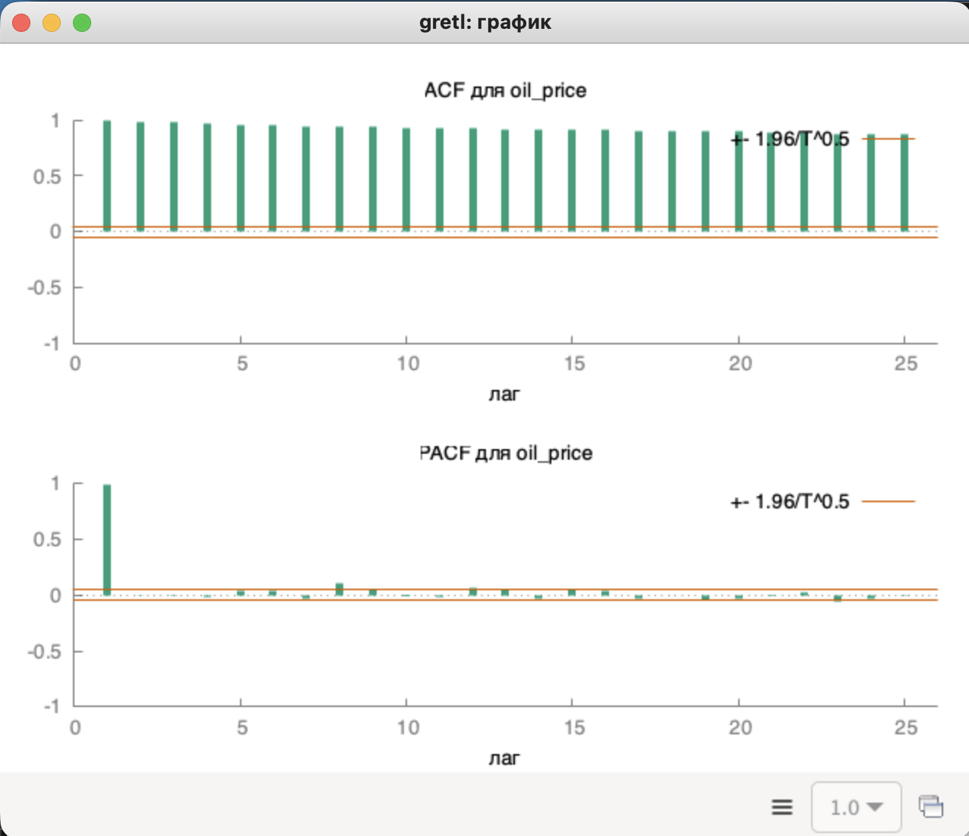
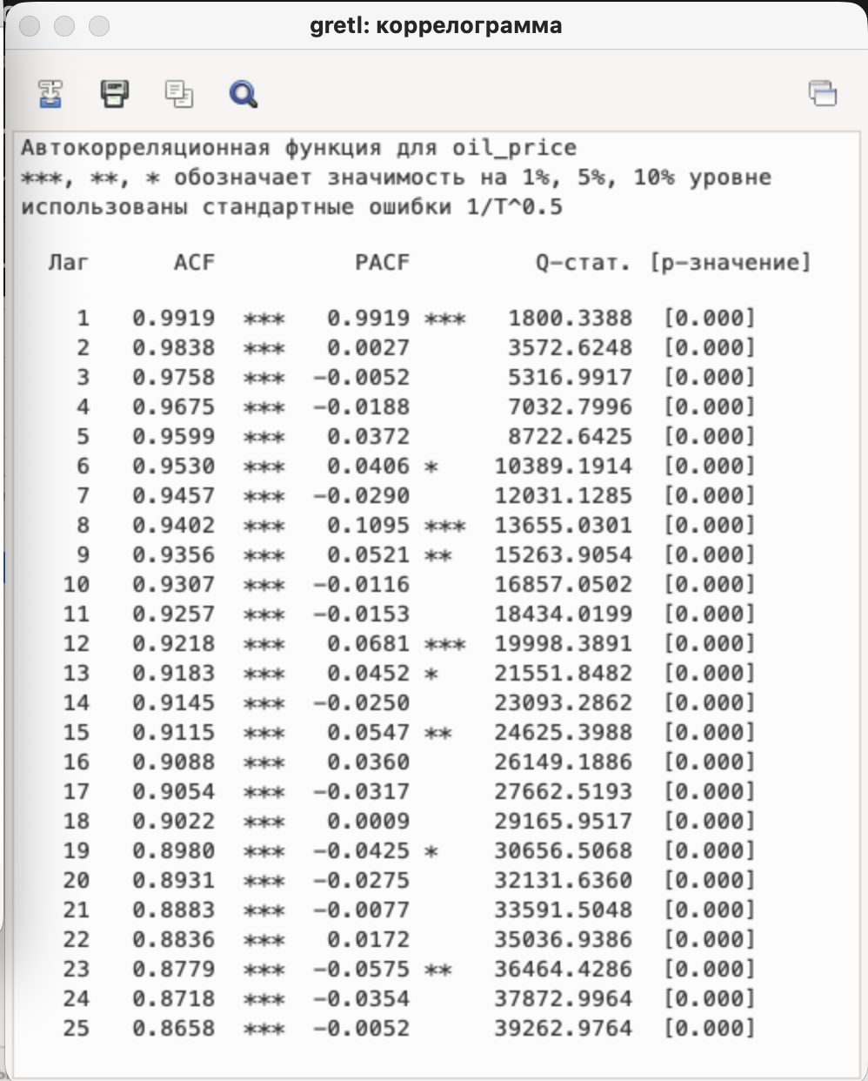
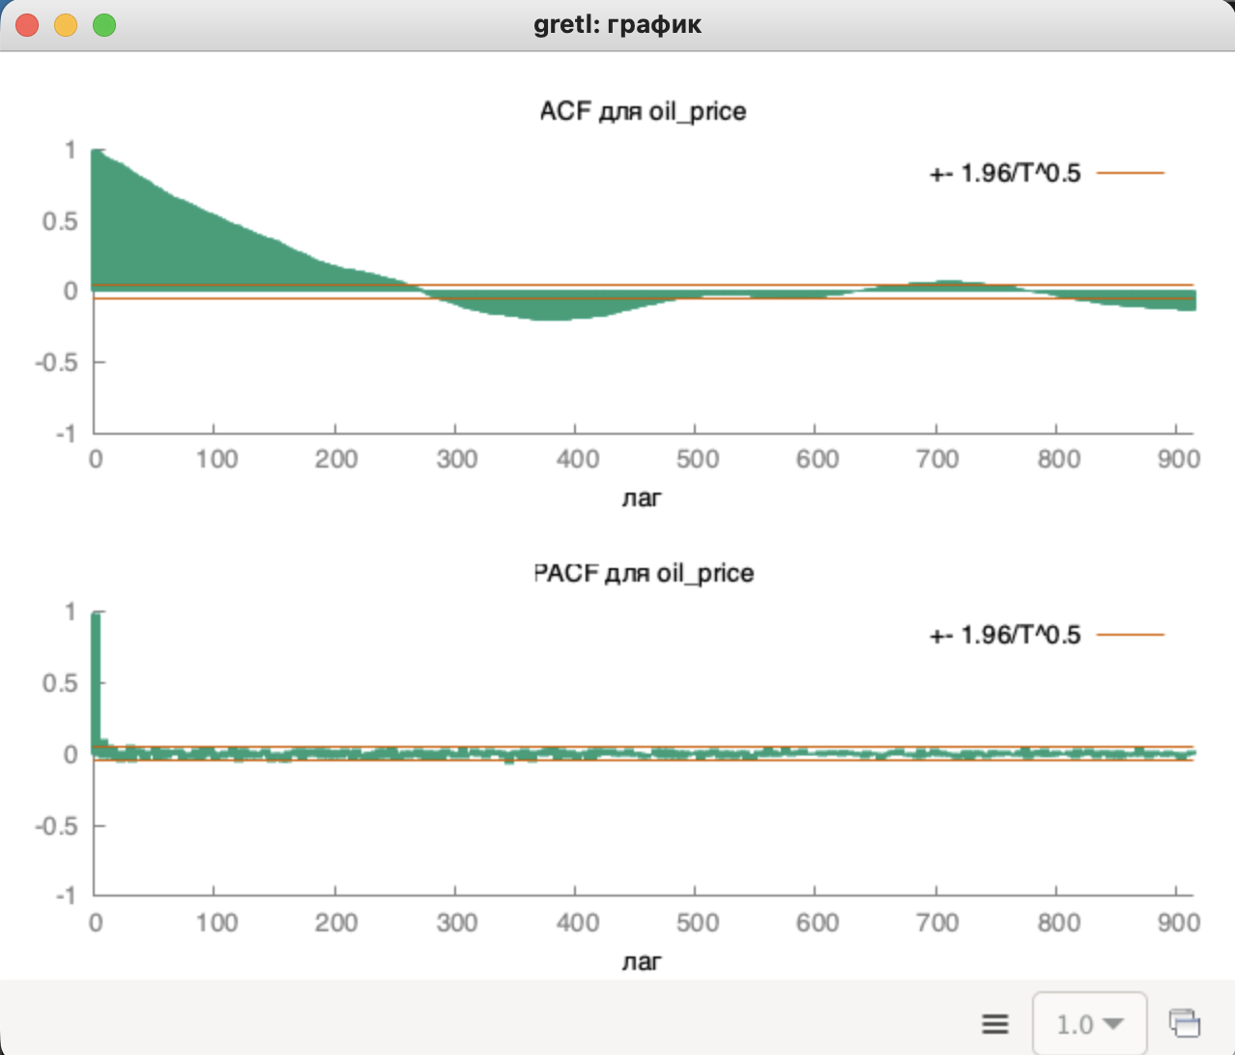

ХАРАКТЕРИСТИКА АВТОКОРРЕЛЯЦИИ (ACF):

Лаг 1: 0.9919 (очень высокая корреляция) |  |  |  | ЧАСТИЧНАЯ АВТОКОРРЕЛЯЦИЯ (PACF): |  |  | СТАТИСТИЧЕСКАЯ ЗНАЧИМОСТЬ:
Лаг 20: 0.8931 (всё ещё высокая) |  |  |  |  |  |  |  |  |  | ВЫВОДЫ:
 |  |  |  | Резкий пик на лаге 1: 0.9919 (***) |  |  | Все p-значения = 0.000 < 0.01
Все 25 лагов статистически значимы (***) |  |  |  | На лагах 2-20: значения близки к 0 |  |  | Автокорреляция не случайна |  |  | Ряд НЕСТАЦИОНАРЕН (требует дифференцирования)
Медленное затухание = нестационарный ряд
Цены сильно зависят от предыдущих значений

 |  |  |  |  |  |  |  |  |  |  |  |  |  |  |  |  |  |  |  |  |  |  |  |  |  |  | 0.85219983219 | 1 | 97 | 16.041535165 | 1.984723186 | 3.9391261251 | 0.19754687911 | -0.19754687911
 |  | 1 | 2 | 3 | 4 | 5 | 6 | 7 | 8 | 9 | 10 | 11 | 12 | 13 | 14 | 15 | 16 | 17 | 18 | 19 | 20 | 21 | 22 | 23 | 24 | 25 | 0.74863222471 | 2 | 96 | 11.06369244 | 1.9849843115 | 3.940162717 | 0.19855784585 | -0.19855784585
 |  | 0.85219983219 | 0.74863222471 | 0.62028420162 | 0.55003045238 | 0.50561144858 | 0.45035135773 | 0.42465053193 | 0.40661124284 | 0.38079013221 | 0.33296577814 | 0.28606359114 | 0.23528536754 | 0.17128757411 | 0.087449782043 | 0.084387067889 | 0.08824382242 | 0.095667402415 | 0.071697398261 | 0.01315648249 | -0.048152946428 | -0.087174548577 | -0.15583065646 | -0.20739961385 | -0.27835223049 | -0.31211562326 | 0.62028420162 | 3 | 95 | 7.707749479 | 1.9852510035 | 3.9412215469 | 0.19958449075 | -0.19958449075
Период | Цена_нефти |  |  |  |  |  |  |  |  |  |  |  |  |  |  |  |  |  |  |  |  |  |  |  |  |  | 0.55003045238 | 4 | 94 | 6.385412892 | 1.9855234419 | 3.9423033382 | 0.20062722318 | -0.20062722318
2021-02-17 | 61.09 |  |  |  |  |  |  |  |  |  |  |  |  |  |  |  |  |  |  |  |  |  |  |  |  |  | 0.50561144858 | 5 | 93 | 5.6515518527 | 1.9858018143 | 3.9434088459 | 0.20168646763 | -0.20168646763
2021-02-18 | 60.4 | 61.09 |  |  |  |  |  |  |  |  |  |  |  |  |  |  |  |  |  |  |  |  |  |  |  |  | 0.45035135773 | 6 | 92 | 4.8380037137 | 1.986086317 | 3.9445388584 | 0.20276266441 | -0.20276266441
2021-02-19 | 59.12 | 60.4 | 61.09 |  |  |  |  |  |  |  |  |  |  |  |  |  |  |  |  |  |  |  |  |  |  |  | 0.42465053193 | 7 | 91 | 4.4743745733 | 1.9863771544 | 3.9456941996 | 0.20385627048 | -0.20385627048
2021-02-20 | 59.12 | 59.12 | 60.4 | 61.09 |  |  |  |  |  |  |  |  |  |  |  |  |  |  |  |  |  |  |  |  |  |  | 0.40661124284 | 8 | 90 | 4.2222499432 | 1.9866745407 | 3.9468757307 | 0.2049677602 | -0.2049677602
2021-02-21 | 61.67 | 59.12 | 59.12 | 60.4 | 61.09 |  |  |  |  |  |  |  |  |  |  |  |  |  |  |  |  |  |  |  |  |  | 0.38079013221 | 9 | 89 | 3.8850616714 | 1.9869786995 | 3.9480843523 | 0.20609762624 | -0.20609762624
2021-02-22 | 61.67 | 61.67 | 59.12 | 59.12 | 60.4 | 61.09 |  |  |  |  |  |  |  |  |  |  |  |  |  |  |  |  |  |  |  |  | 0.33296577814 | 10 | 88 | 3.3125113714 | 1.9872898648 | 3.9493210069 | 0.20724638045 | -0.20724638045
2021-02-23 | 61.66 | 61.67 | 61.67 | 59.12 | 59.12 | 60.4 | 61.09 |  |  |  |  |  |  |  |  |  |  |  |  |  |  |  |  |  |  |  | 0.28606359114 | 11 | 87 | 2.7845897856 | 1.9876082816 | 3.950586681 | 0.20841455489 | -0.20841455489
...
 |  |  |  |  |  |  |  |  |  |  |  |  |  |  |  |  |  |  |  |  |  |  |  |  |  |  | 0.08824382242 | 16 | 82 | 0.80221130087 | 1.9893185571 | 3.9573883218 | 0.21456690069 | -0.21456690069
 |  |  |  |  |  |  |  |  |  |  |  |  |  |  |  |  |  |  |  |  |  |  |  |  |  |  | 0.095667402415 | 17 | 81 | 0.86497394983 | 1.9896863235 | 3.9588516658 | 0.21586403854 | -0.21586403854
 |  |  |  |  |  |  |  |  |  |  |  |  |  |  |  |  |  |  |  |  |  |  |  |  |  |  | 0.071697398261 | 18 | 80 | 0.64293566529 | 1.9900634213 | 3.9603524206 | 0.21718498177 | -0.21718498177
 |  |  |  |  |  |  |  |  |  |  |  |  |  |  |  |  |  |  |  |  |  |  |  |  |  |  | 0.01315648249 | 19 | 79 | 0.11694749606 | 1.9904502102 | 3.9618920394 | 0.2185304673 | -0.2185304673
 |  |  |  |  |  |  |  |  |  |  |  |  |  |  |  |  |  |  |  |  |  |  |  |  |  |  | -0.048152946428 | 20 | 78 | -0.4257692112 | 1.9908470688 | 3.9634720514 | 0.21990126436 | -0.21990126436
 |  |  |  |  |  |  |  |  |  |  |  |  |  |  |  |  |  |  |  |  |  |  |  |  |  |  | -0.087174548577 | 21 | 77 | -0.76787682592 | 1.9912543954 | 3.9650940672 | 0.22129817635 | -0.22129817635
 |  |  |  |  |  |  |  |  |  |  |  |  |  |  |  |  |  |  |  |  |  |  |  |  |  |  | -0.15583065646 | 22 | 76 | -1.3753011416 | 1.9916726096 | 3.966759784 | 0.22272204282 | -0.22272204282
 |  |  |  |  |  |  |  |  |  |  |  |  |  |  |  |  |  |  |  |  |  |  |  |  |  |  | -0.20739961385 | 23 | 75 | -1.8360559828 | 1.992102154 | 3.968470992 | 0.22417374158 | -0.22417374158
 |  |  |  |  |  |  |  |  |  |  |  |  |  |  |  |  |  |  |  |  |  |  |  |  |  |  | -0.27835223049 | 24 | 74 | -2.4930022015 | 1.9925434952 | 3.9702295802 | 0.22565419097 | -0.22565419097
 |  |  |  |  |  |  |  |  |  |  |  |  |  |  |  |  |  |  |  |  | 61.09 |  |  |  |  |  | -0.31211562326 | 25 | 73 | -2.806940211 | 1.9929971259 | 3.9720375438 | 0.22716435232 | -0.22716435232
Диаграмма автокорреляции
 |  | граница доверия | нижняя граница
 | 0.85219983219 | 0.19754687911 | -0.19754687911
 | 0.74863222471 | 0.19855784585 | -0.19855784585
 | 0.62028420162 | 0.19958449075 | -0.19958449075
 | 0.55003045238 | 0.20062722318 | -0.20062722318
 | 0.50561144858 | 0.20168646763 | -0.20168646763
 | 0.45035135773 | 0.20276266441 | -0.20276266441
 | 0.42465053193 | 0.20385627048 | -0.20385627048
 | 0.40661124284 | 0.2049677602 | -0.2049677602
 | 0.38079013221 | 0.20609762624 | -0.20609762624
 | 0.33296577814 | 0.20724638045 | -0.20724638045
 | 0.28606359114 | 0.20841455489 | -0.20841455489
 | 0.23528536754 | 0.20960270282 | -0.20960270282
 | 0.17128757411 | 0.2108113998 | -0.2108113998
 | 0.087449782043 | 0.21204124491 | -0.21204124491
 | 0.084387067889 | 0.21329286192 | -0.21329286192
 | 0.08824382242 | 0.21456690069 | -0.21456690069
 | 0.095667402415 | 0.21586403854 | -0.21586403854
 | 0.071697398261 | 0.21718498177 | -0.21718498177
 | 0.01315648249 | 0.2185304673 | -0.2185304673
 | -0.048152946428 | 0.21990126436 | -0.21990126436
 | -0.087174548577 | 0.22129817635 | -0.22129817635
 | -0.15583065646 | 0.22272204282 | -0.22272204282
 | -0.20739961385 | 0.22417374158 | -0.22417374158
 | -0.27835223049 | 0.22565419097 | -0.22565419097
 | -0.31211562326 | 0.22716435232 | -0.22716435232
 |  |  |  |  |  |  |  |  |  |  |  |  |  |  |  |  |  |  |  |  | 60.4 | 61.09
 |  |  |  |  |  |  |  |  |  |  |  |  |  |  |  |  |  |  |  |  | 59.12 | 60.4 | 61.09
 |  |  |  |  |  |  |  |  |  |  |  |  |  |  |  |  |  |  |  |  | 59.12 | 59.12 | 60.4 | 61.09
 |  |  |  |  |  |  |  |  |  |  |  |  |  |  |  |  |  |  |  |  | 61.67 | 59.12 | 59.12 | 60.4 | 61.09
 |  |  |  |  |  |  |  |  |  |  |  |  |  |  |  |  |  |  |  |  | 61.67 | 61.67 | 59.12 | 59.12 | 60.4 | 61.09
 |  |  |  |  |  |  |  |  |  |  |  |  |  |  |  |  |  |  |  |  | 61.66 | 61.67 | 61.67 | 59.12 | 59.12 | 60.4
 |  |  |  |  |  |  |  |  |  |  |  |  |  |  |  |  |  |  |  |  | 63.21 | 61.66 | 61.67 | 61.67 | 59.12 | 59.12
 |  |  |  |  |  |  |  |  |  |  |  |  |  |  |  |  |  |  |  |  | 63.43 | 63.21 | 61.66 | 61.67 | 61.67 | 59.12
 |  |  |  |  |  |  |  |  |  |  |  |  |  |  |  |  |  |  |  |  | 61.55 | 63.43 | 63.21 | 61.66 | 61.67 | 61.67
 |  |  |  |  |  |  |  |  |  |  |  |  |  |  |  |  |  |  |  |  | 61.55 | 61.55 | 63.43 | 63.21 | 61.66 | 61.67
 |  |  |  |  |  |  |  |  |  |  |  |  |  |  |  |  |  |  |  |  | 60.54 | 61.55 | 61.55 | 63.43 | 63.21 | 61.66
 |  |  |  |  |  |  |  |  |  |  |  |  |  |  |  |  |  |  |  |  | 60.54 | 60.54 | 61.55 | 61.55 | 63.43 | 63.21
 |  |  |  |  |  |  |  |  |  |  |  |  |  |  |  |  |  |  |  |  | 59.7 | 60.54 | 60.54 | 61.55 | 61.55 | 63.43
 |  |  |  |  |  |  |  |  |  |  |  |  |  |  |  |  |  |  |  |  | 61.33 | 59.7 | 60.54 | 60.54 | 61.55 | 61.55
 |  |  |  |  |  |  |  |  |  |  |  |  |  |  |  |  |  |  |  |  | 63.81 | 61.33 | 59.7 | 60.54 | 60.54 | 61.55
 |  |  |  |  |  |  |  |  |  |  |  |  |  |  |  |  |  |  |  |  | 66.08 | 63.81 | 61.33 | 59.7 | 60.54 | 60.54
 |  |  |  |  |  |  |  |  |  |  |  |  |  |  |  |  |  |  |  |  | 66.08 | 66.08 | 63.81 | 61.33 | 59.7 | 60.54
 |  |  |  |  |  |  |  |  |  |  |  |  |  |  |  |  |  |  |  |  | 65.03 | 66.08 | 66.08 | 63.81 | 61.33 | 59.7
 |  |  |  |  |  |  |  |  |  |  |  |  |  |  |  |  |  |  |  |  | 65.03 | 65.03 | 66.08 | 66.08 | 63.81 | 61.33
 |  |  |  |  |  |  |  |  |  |  |  |  |  |  |  |  |  |  |  |  | 64.02 | 65.03 | 65.03 | 66.08 | 66.08 | 63.81
 |  |  |  |  |  |  |  |  |  |  |  |  |  |  |  |  |  |  |  |  | 64.45 | 64.02 | 65.03 | 65.03 | 66.08 | 66.08
 |  |  |  |  |  |  |  |  |  |  |  |  |  |  |  |  |  |  |  |  | 66.02 | 64.45 | 64.02 | 65.03 | 65.03 | 66.08
 |  |  |  |  |  |  |  |  |  |  |  |  |  |  |  |  |  |  |  |  | 65.59 | 66.02 | 64.45 | 64.02 | 65.03 | 65.03
 |  |  |  |  |  |  |  |  |  |  |  |  |  |  |  |  |  |  |  |  | 65.59 | 65.59 | 66.02 | 64.45 | 64.02 | 65.03
 |  |  |  |  |  |  |  |  |  |  |  |  |  |  |  |  |  |  |  |  | 65.36 | 65.59 | 65.59 | 66.02 | 64.45 | 64.02
 |  |  |  |  |  |  |  |  |  |  |  |  |  |  |  |  |  |  |  |  | 65.36 | 65.36 | 65.59 | 65.59 | 66.02 | 64.45
 |  |  |  |  |  |  |  |  |  |  |  |  |  |  |  |  |  |  |  |  | 64.82 | 65.36 | 65.36 | 65.59 | 65.59 | 66.02
 |  |  |  |  |  |  |  |  |  |  |  |  |  |  |  |  |  |  |  |  | 64.55 | 64.82 | 65.36 | 65.36 | 65.59 | 65.59
 |  |  |  |  |  |  |  |  |  |  |  |  |  |  |  |  |  |  |  |  | 59.95 | 64.55 | 64.82 | 65.36 | 65.36 | 65.59
 |  |  |  |  |  |  |  |  |  |  |  |  |  |  |  |  |  |  |  |  | 61.43 | 59.95 | 64.55 | 64.82 | 65.36 | 65.36
 |  |  |  |  |  |  |  |  |  |  |  |  |  |  |  |  |  |  |  |  | 61.43 | 61.43 | 59.95 | 64.55 | 64.82 | 65.36
 |  |  |  |  |  |  |  |  |  |  |  |  |  |  |  |  |  |  |  |  | 61.48 | 61.43 | 61.43 | 59.95 | 64.55 | 64.82
 |  |  |  |  |  |  |  |  |  |  |  |  |  |  |  |  |  |  |  |  | 61.48 | 61.48 | 61.43 | 61.43 | 59.95 | 64.55
...

фильтрация
...
 |  |  |  |  |  |  |  | -0.009756976 | 85.627602091 | -0.0097943838697 | 85.678831531 | -0.0097939875752 | 85.678392109
59.7472 | 59.9325 | 60.005 | 85.649010147 | 85.649010147 | 85.649010147 | 0.00052150679805 | 0.55032106278 | 0.0005199454037 | 0.54852342626 | 0.00051872986506 | 0.54709157889 | 0.00051925526328 | 0.54764570342
60.32404 | 60.0775 | 60.23625 | 85.639216159 | 85.639216159 | 85.639216159 | 0.15996435157 | 11.75647452 | 0.16189291096 | 11.702034075 | 0.16372370946 | 11.655490833 | 0.16343561716 | 11.667296157
60.727828 | 60.395 | 60.7125 | 85.629422172 | 85.629422172 | 85.629422172 | 347.5268486 | 1825 | 352.13969734 | 1823 | 356.51001743 | 1821 | 355.76013628 | 1821
61.0074796 | 61.03 | 61.54125 | 85.619628184 | 85.619628184 | 85.619628184 | 48033.316739 | 252241.81499 | 48221.16554 | 249637.2475 | 48432.052204 | 247383.69962 | 48428.133027 | 247885.08112
61.66823572 | 62.0525 | 62.2725 | 85.609834196 | 85.609834196 | 85.609834196
62.196765004 | 62.4925 | 62.4775 | 85.600040209 | 85.600040209 | 85.600040209 | -0.010243474078 | 85.028846577 | -0.010276921404 | 85.079078665 | -0.010313113735 | 85.131739952 | -0.010313242839 | 85.130746406
62.002735503 | 62.4625 | 62.44875 | 85.590246221 | 85.590246221 | 85.590246221
61.866914852 | 62.435 | 62.10125 | 85.580452234 | 85.580452234 | 85.580452234
61.468840396 | 61.7675 | 61.40625 | 85.570658246 | 85.570658246 | 85.570658246
2021-02-17 | 61.09 | 60.005
2021-02-18 | 60.4 | 60.23625
2021-02-19 | 59.12 | 60.7125
2021-02-20 | 59.12 | 61.54125
2021-02-21 | 61.67 | 62.2725
2021-02-22 | 61.67 | 62.4775
2021-02-23 | 61.66 | 62.44875
2021-02-24 | 63.21 | 62.10125
2021-02-25 | 63.43 | 61.40625
2021-02-26 | 61.55 | 60.81375
2021-02-27 | 61.55 | 60.555
2021-02-28 | 60.54 | 60.93625
2021-03-01 | 60.54 | 62.0375
2021-03-02 | 59.7 | 63.5275
2021-03-03 | 61.33 | 64.7875
2021-03-04 | 63.81 | 65.4025
2021-03-05 | 66.08 | 65.2975
2021-03-06 | 66.08 | 64.83625
2021-03-07 | 65.03 | 64.75625
2021-03-08 | 65.03 | 64.95
2021-03-09 | 64.02 | 65.21625
2021-03-10 | 64.45 | 65.52625
2021-03-11 | 66.02 | 65.5575
2021-03-12 | 65.59 | 65.37875
2021-03-13 | 65.59 | 65.1525
2021-03-14 | 65.36 | 64.34625
2021-03-15 | 65.36 | 63.17875
2021-03-16 | 64.82 | 62.26375
2021-03-17 | 64.55 | 61.45625
2021-03-18 | 59.95 | 61.26375
2021-03-19 | 61.43 | 60.995
2021-03-20 | 61.43 | 60.49625
2021-03-21 | 61.48 | 60.08125
2021-03-22 | 61.48 | 59.63625
2021-03-23 | 57.75 | 59.965
2021-03-24 | 61.12 | 60.40875
2021-03-25 | 58.47 | 60.8325
2021-03-26 | 60.93 | 61.1625
2021-03-27 | 60.93 | 60.8975
2021-03-28 | 61.49 | 60.67
2021-03-29 | 61.49 | 60.65
2021-03-30 | 60.55 | 60.7475
2021-03-31 | 59.19 | 60.7975
2021-04-01 | 61.41 | 60.405
2021-04-02 | 61.41 | 59.81125
2021-04-03 | 61.41 | 59.3475
2021-04-04 | 58.73 | 59.2525
2021-04-05 | 58.73 | 59.4325
2021-04-06 | 59.34 | 59.49625
2021-04-07 | 59.77 | 59.48125
...
61.190188277 | 61.045 | 60.81375 | 85.560864259 | 85.560864259 | 85.560864259
 | 61.09 | 85.569445672
 | 60.4 | 85.559723705
 | 59.12 | 85.550001738
 | 59.12 | 85.54027977
 | 61.67 | 85.530557803
 | 61.67 | 85.520835836
 | 61.66 | 85.511113868
 | 63.21 | 85.501391901
 | 63.43 | 85.491669934
 | 61.55 | 85.481947967
 | 61.55 | 85.472225999
 | 60.54 | 85.462504032
 | 60.54 | 85.452782065
 | 59.7 | 85.443060097
 | 61.33 | 85.43333813
 | 63.81 | 85.423616163
 | 66.08 | 85.413894196
 | 66.08 | 85.404172228
 | 65.03 | 85.394450261
 | 65.03 | 85.384728294
 | 64.02 | 85.375006326
 | 64.45 | 85.365284359
 | 66.02 | 85.355562392
 | 65.59 | 85.345840425
 | 65.59 | 85.336118457
 | 65.36 | 85.32639649
 | 65.36 | 85.316674523
 | 64.82 | 85.306952556
 | 64.55 | 85.297230588
 | 59.95 | 85.287508621
 | 61.43 | 85.277786654
 | 61.43 | 85.268064686
 | 61.48 | 85.258342719
 | 61.48 | 85.248620752
 | 57.75 | 85.238898785
 | 61.12 | 85.229176817
 | 58.47 | 85.21945485
 | 60.93 | 85.209732883
 | 60.93 | 85.200010915
 | 61.49 | 85.190288948
 | 61.49 | 85.180566981
 | 60.55 | 85.170845014
 | 59.19 | 85.161123046
 | 61.41 | 85.151401079
 | 61.41 | 85.141679112
 | 61.41 | 85.131957144
 | 58.73 | 85.122235177
 | 58.73 | 85.11251321
 | 59.34 | 85.102791243
 | 59.77 | 85.093069275
...
60.743131794 | 60.5825 | 60.555 | 85.551070271 | 85.551070271 | 85.551070271
60.919192256 | 60.5275 | 60.93625 | 85.541276283 | 85.541276283 | 85.541276283
61.786434579 | 61.345 | 62.0375 | 85.531482296 | 85.531482296 | 85.531482296
63.074504205 | 62.73 | 63.5275 | 85.521688308 | 85.521688308 | 85.521688308
63.976152944 | 64.325 | 64.7875 | 85.511894321 | 85.511894321 | 85.511894321
64.292307061 | 65.25 | 65.4025 | 85.502100333 | 85.502100333 | 85.502100333
64.513614942 | 65.555 | 65.2975 | 85.492306346 | 85.492306346 | 85.492306346
64.36553046 | 65.04 | 64.83625 | 85.482512358 | 85.482512358 | 85.482512358
64.390871322 | 64.6325 | 64.75625 | 85.47271837 | 85.47271837 | 85.47271837
64.879609925 | 64.88 | 64.95 | 85.462924383 | 85.462924383 | 85.462924383
65.092726948 | 65.02 | 65.21625 | 85.453130395 | 85.453130395 | 85.453130395
65.241908863 | 65.4125 | 65.52625 | 85.443336408 | 85.443336408 | 85.443336408
65.277336204 | 65.64 | 65.5575 | 85.43354242 | 85.43354242 | 85.43354242
65.302135343 | 65.475 | 65.37875 | 85.423748433 | 85.423748433 | 85.423748433
65.15749474 | 65.2825 | 65.1525 | 85.413954445 | 85.413954445 | 85.413954445
64.975246318 | 65.0225 | 64.34625 | 85.404160457 | 85.404160457 | 85.404160457
63.467672423 | 63.67 | 63.17875 | 85.39436647 | 85.39436647 | 85.39436647
62.856370696 | 62.6875 | 62.26375 | 85.384572482 | 85.384572482 | 85.384572482
62.428459487 | 61.84 | 61.45625 | 85.374778495 | 85.374778495 | 85.374778495
62.143921641 | 61.0725 | 61.26375 | 85.364984507 | 85.364984507 | 85.364984507
61.944745149 | 61.455 | 60.995 | 85.355190519 | 85.355190519 | 85.355190519
60.686321604 | 60.535 | 60.49625 | 85.345396532 | 85.345396532 | 85.345396532
60.816425123 | 60.4575 | 60.08125 | 85.335602544 | 85.335602544 | 85.335602544
60.112497586 | 59.705 | 59.63625 | 85.325808557 | 85.325808557 | 85.325808557
60.35774831 | 59.5675 | 59.965 | 85.316014569 | 85.316014569 | 85.316014569
60.529423817 | 60.3625 | 60.40875 | 85.306220582 | 85.306220582 | 85.306220582
60.817596672 | 60.455 | 60.8325 | 85.296426594 | 85.296426594 | 85.296426594
61.01931767 | 61.21 | 61.1625 | 85.286632606 | 85.286632606 | 85.286632606
60.878522369 | 61.115 | 60.8975 | 85.276838619 | 85.276838619 | 85.276838619
Полный с 5-точ
 | 61,09 | 3-точ скользящая | 5-точ скользящая
2021-02-18 | 60.4 |  | 60.396
2021-02-19 | 59.12 | 60.203333333 | 60.648
2021-02-20 | 59.12 | 59.546666667 | 61.466
2021-02-21 | 61.67 | 59.97 | 62.328
2021-02-22 | 61.67 | 60.82 | 62.304
2021-02-23 | 61.66 | 61.666666667 | 62.28
2021-02-24 | 63.21 | 62.18 | 62.056
2021-02-25 | 63.43 | 62.766666667 | 61.522
2021-02-26 | 61.55 | 62.73 | 60.776
2021-02-27 | 61.55 | 62.176666667 | 60.732
2021-02-28 | 60.54 | 61.213333333 | 61.184
2021-03-01 | 60.54 | 60.876666667 | 62.292
2021-03-02 | 59.7 | 60.26 | 63.4
2021-03-03 | 61.33 | 60.523333333 | 64.466
2021-03-04 | 63.81 | 61.613333333 | 65.206
2021-03-05 | 66.08 | 63.74 | 65.248
2021-03-06 | 66.08 | 65.323333333 | 64.922
2021-03-07 | 65.03 | 65.73 | 64.91
2021-03-08 | 65.03 | 65.38 | 65.022
2021-03-09 | 64.02 | 64.693333333 | 65.134
2021-03-10 | 64.45 | 64.5 | 65.402
2021-03-11 | 66.02 | 64.83 | 65.584
2021-03-12 | 65.59 | 65.353333333 | 65.344
2021-03-13 | 65.59 | 65.733333333 | 65.136
2021-03-14 | 65.36 | 65.513333333 | 64.008
2021-03-15 | 65.36 | 65.436666667 | 63.222
2021-03-16 | 64.82 | 65.18 | 62.436
2021-03-17 | 64.55 | 64.91 | 61.768
2021-03-18 | 59.95 | 63.106666667 | 61.154
2021-03-19 | 61.43 | 61.976666667 | 60.714
2021-03-20 | 61.43 | 60.936666667 | 60.652
2021-03-21 | 61.48 | 61.446666667 | 60.06
2021-03-22 | 61.48 | 61.463333333 | 59.95
2021-03-23 | 57.75 | 60.236666667 | 59.84
2021-03-24 | 61.12 | 60.116666667 | 60.588
2021-03-25 | 58.47 | 59.113333333 | 60.662
2021-03-26 | 60.93 | 60.173333333 | 61.078
2021-03-27 | 60.93 | 60.11 | 60.73
2021-03-28 | 61.49 | 61.116666667 | 60.826
2021-03-29 | 61.49 | 61.303333333 | 60.81
2021-03-30 | 60.55 | 61.176666667 | 60.794
2021-03-31 | 59.19 | 60.41 | 60.43
2021-04-01 | 61.41 | 60.383333333 | 60.338
2021-04-02 | 61.41 | 60.67 | 59.924
2021-04-03 | 61.41 | 61.41 | 59.596
2021-04-04 | 58.73 | 60.516666667 | 59.236
2021-04-05 | 58.73 | 59.623333333 | 59.348
2021-04-06 | 59.34 | 58.933333333 | 59.46
2021-04-07 | 59.77 | 59.28 | 59.532
2021-04-08 | 59.61 | 59.573333333 | 59.518
...
60.371965658 | 60.68 | 60.67 | 85.267044631 | 85.267044631 | 85.267044631
60.683375961 | 60.66 | 60.65 | 85.257250644 | 85.257250644 | 85.257250644
60.901363173 | 60.64 | 60.7475 | 85.247456656 | 85.247456656 | 85.247456656
61.053954221 | 60.855 | 60.7975 | 85.237662669 | 85.237662669 | 85.237662669
60.356767955 | 60.74 | 60.405 | 85.227868681 | 85.227868681 | 85.227868681
59.868737568 | 60.07 | 59.81125 | 85.218074693 | 85.218074693 | 85.218074693
...
 |  |  |  |  |  |  |  |  |  |  |  |  |  | СРЕДНЕЕ качество (R² = 43%)
 |  |  |  |  |  |  |  |  |  |  |  |  |  | Показывает нелинейность тренда
 |  |  |  |  |  |  |  |  |  |  |  |  |  | Есть изгибы (рост-падение-рост)
 |  |  |  |  |  |  |  |  |  |  |  |  |  | ЛУЧШЕ всего описывает данные
...

c 1200
...
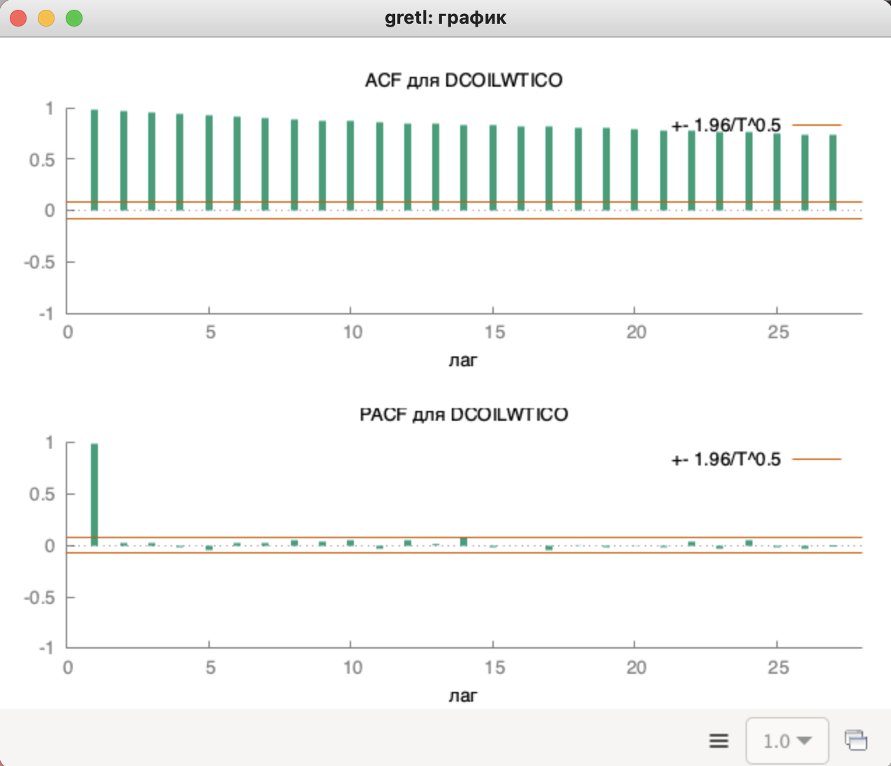
...
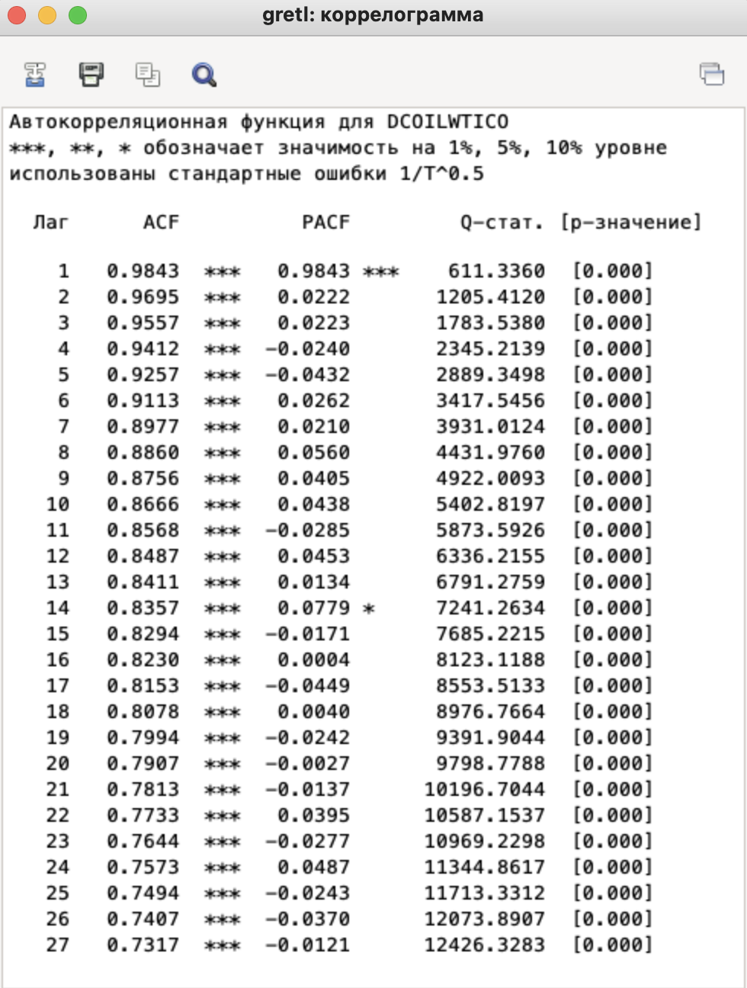
...

модель
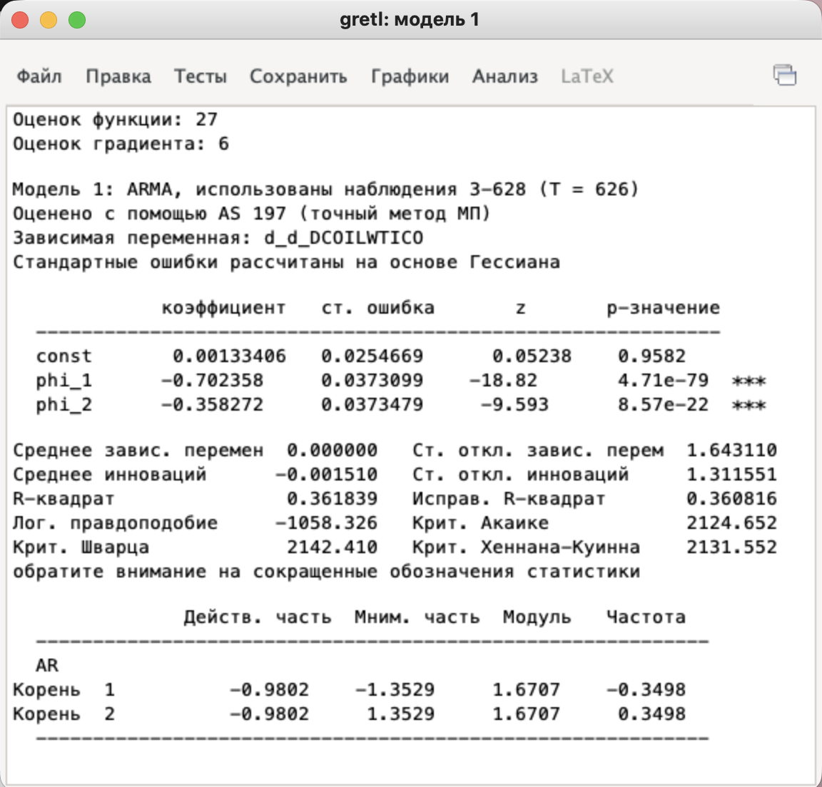
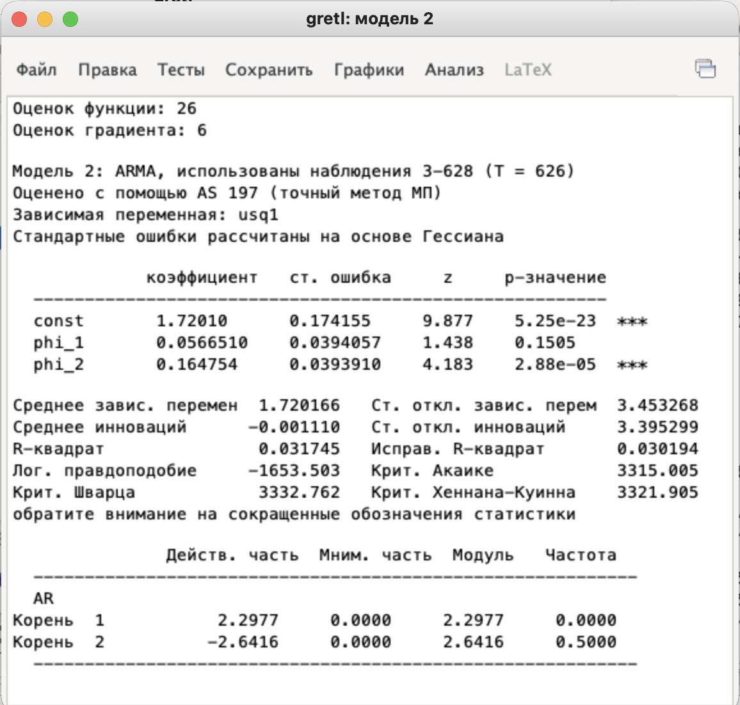
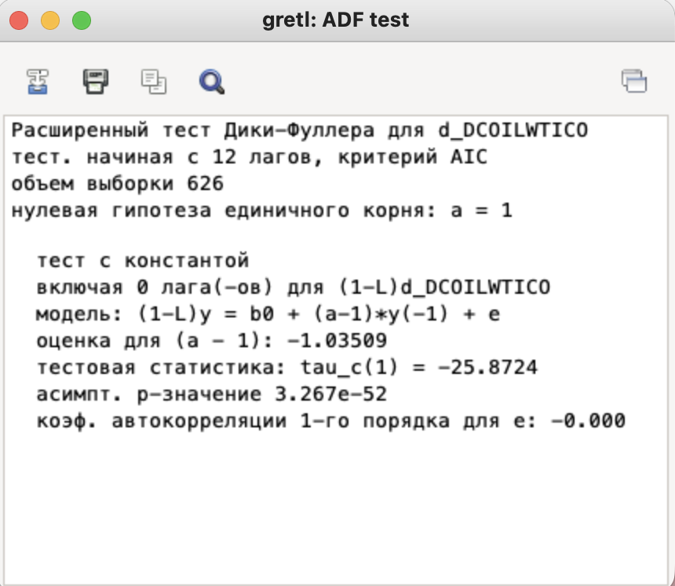
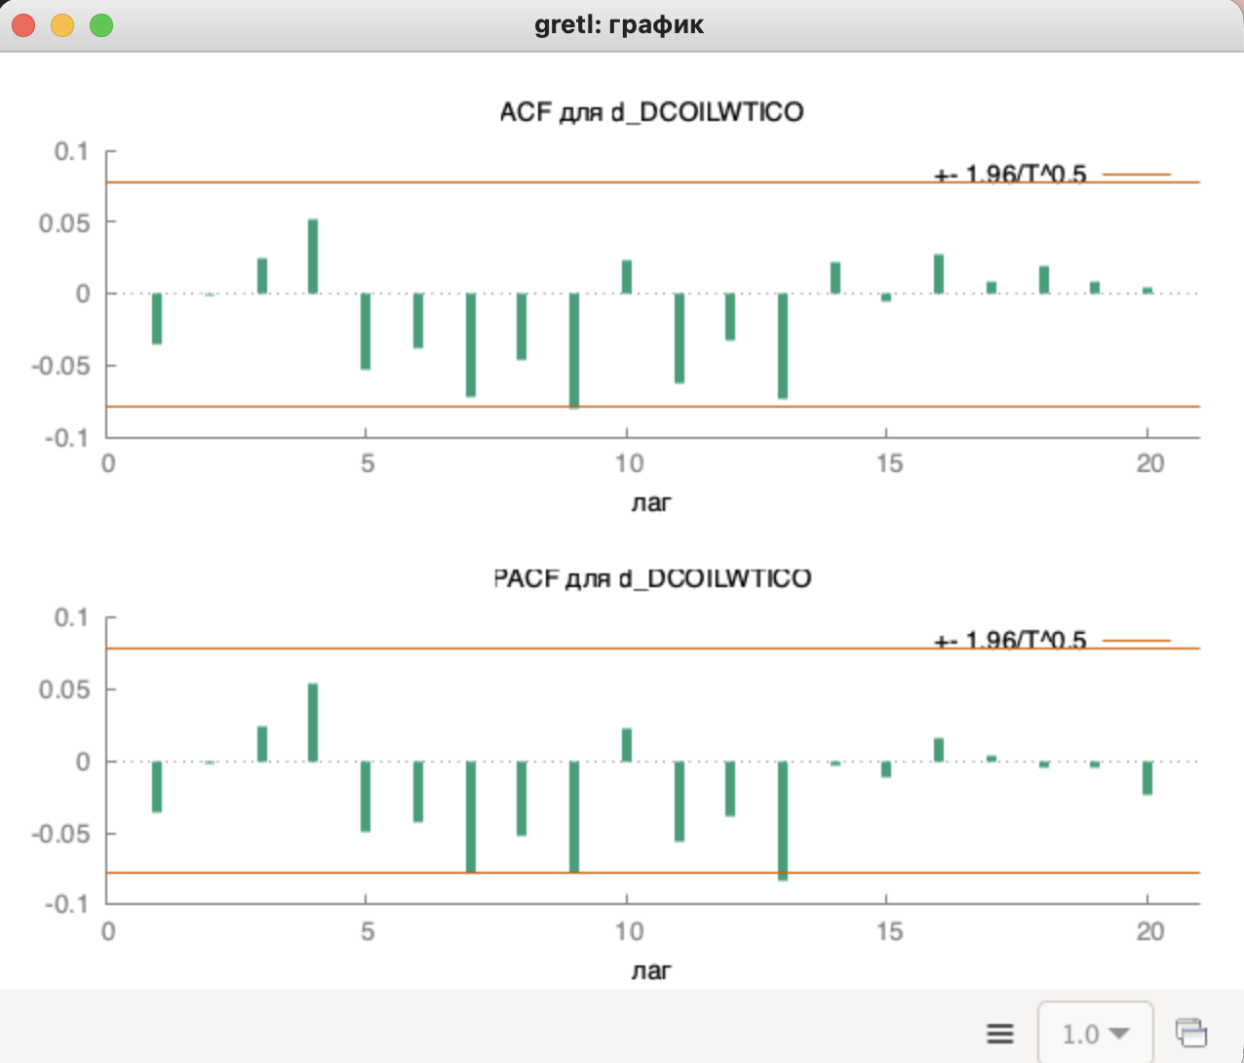
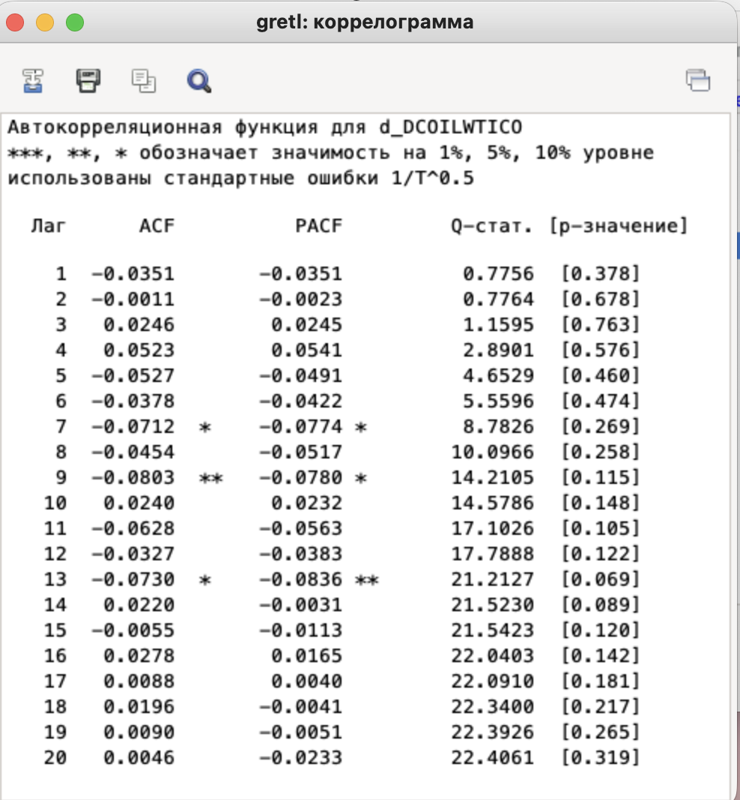
 | прогноз

АDF ТЕСТ:
p-value = 3.267e-52 << 0.05
Первые разности СТАЦИОНАРНЫ

После дифференцирования ряд стал близок к белому шуму.
Рекомендуется модель ARIMA(p,1,q) где d=1.

